HARVARLD
Data Utama Kapal |  |  |  | Metode Harvald

 |  | Jenis Kapal |  | Product Oil Tanker

 |  | Lpp | = | #REF! | m |  |  |  | m_to_ft | = | 3.28084 | ft
 |  |  | = | #REF! | ft
 |  | Lwl | = | #REF! | m
 |  |  |  | #REF! | ft
 |  | 0.96 * LWL | = | #REF! | m

 |  | 0.97 * LWL | = | #REF! | m

 |  | Ldisplacement | = | #REF! | m |  |  |  | Perhitungan Data Secondary
 |  |  |  | #REF! | ft
 |  | Lebar (B) | = | 23.7 | m |  |  |  | Kecepatan dalam m/s
 |  |  | = | 77.755908 | ft

 |  | B/2 | = | 11.85 | m
 |  |  | = | 38.877954 | ft

 |  | Sarat Air (T) | = | 9.947 | m |  |  |  | 1 knot = |  |  | 0.5144 | m/s
 |  |  |  | 32.63451548 | ft
 |  | Tinggi Geladak (H) | = | 13.34 | m |  |  |  | 16 | knot | = | 8.2311 | m/s
 |  |  |  | 43.7664056 | ft
 |  | Kecepatan (Vs) | = | 16 | knot
 |  | Vdisplacement | = | #REF! | mᶟ |  |  |  | g = |  |  | 9.81 | m/s²
 |  | Displacement | = | #REF! | ton |  |  |  | \rho |  | = | 1.026 | ton/m^3
 |  | Koefisien midship/Cm (β) | = | 0.982 |  |  |  |  | e% = |  |  | 0.50% | didepan midship
 |  | Koefisien blok/Cb (δ) | = | 0.68
 |  | Koefisien prismatik/Cp (ϕ) | = | 0.69
Tahanan Kapal Metode Harvald
1 | Menghitung Reynold Number (Rn)
 | Rn = | (𝑉 𝑥 𝐿𝑤𝑙)/𝑣
 |  |  |  |  | Dengan viskositas kinematic air laut pada temperatur 22C adalah 0.978875*10^-6
 | Rn = | #REF!
2 | Menghitung Froude Number (Fn)
𝑉/(√𝑔 𝑥 𝐿𝑤𝑙)
 | Fn =

 | Fn = | #REF!
3 | Mencari Nilai Luas Permukaan Basah
 | Luas permukaan basah adalah bagian luas permukaan kapal yang tercelup di air, untuk menghitungnya dilakukan
 | pendekatan dengan rumus sebagai berikut :
 | S = | 1.026 * Lwl * (Cb * B + 1.7 * T)
 | = | #REF! |  | m³

4 | Menghitung Koefisien Tahanan Kapal
 | a. | Menghitung Koefisien Gesek (T)
 |  | Untuk menghitung tahanan gesek kapal perlu untuk dicari terlebih dahulu nilai dari koefisien geseknya, dalam
 |  | metode halvard rumus yang digunakan adalah rumus sesuai kesepakatan ITTC 1957 yaitu
0.075/((𝐿𝑜𝑔 𝑅𝑛 −2)²)
 |  | Cf =

 |  | Cf = |  | #REF!
 | b. | Menghitung Tahanan Sisa (Cr)
 |  | Mencari L/▼⅓
 |  | Untuk mencari Cr pada grafik Guldhammer terlebih dulu mencari nilai L/▼⅓, didapat nilainya
 |  | adalah sebagai berikut
 |  | L/▼⅓ = |  | #REF!
 |  | Mencari Cr ( Residual Resistance Coeficient ) menggunakan grafik Guldhammer
 |  | Dari mencari L/▼⅓ didapatkan nilainya adalah |  |  |  | #REF!
 |  | Hasil berada di antara nilai 4.5 sampai 5.0 jadi yang menjadi patokan adalah kedua grafik ini
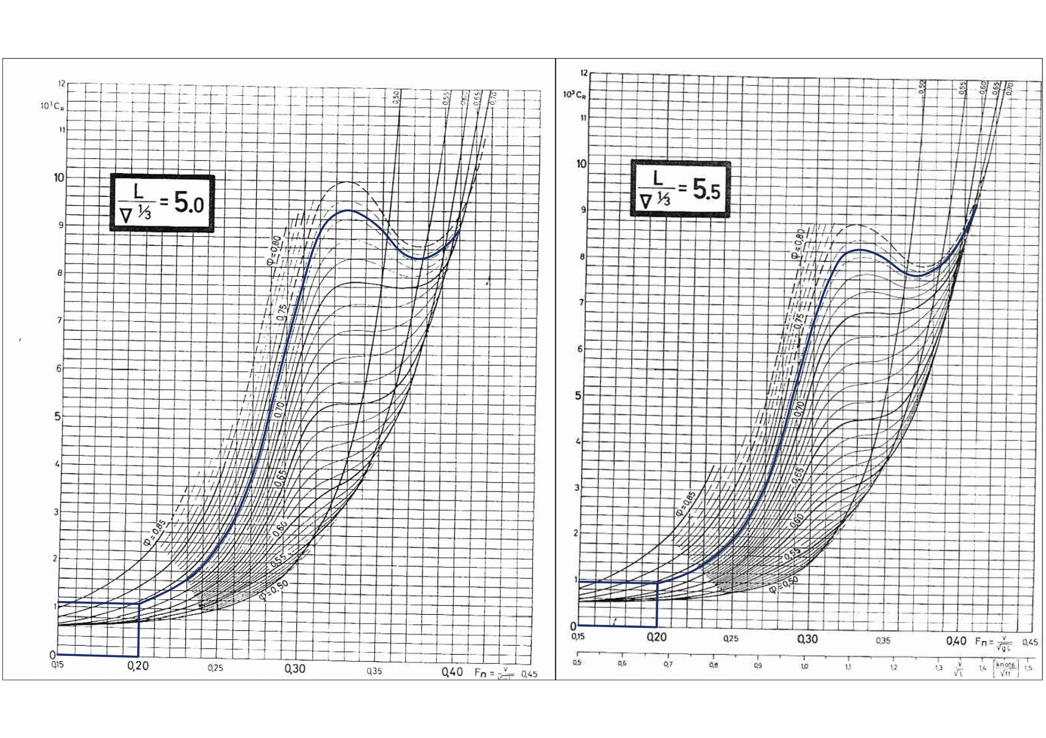
 |  | Dimana : |  | Fn = 0.20 dan Cp = 0.72 ( kecepatan 12.99 knot)

 |  |  |  |  |  |  |  |  |  |  |  |  |  | 0.04972
 |  |  |  |  |  |  |  |  |  |  |  |  |  | 1.0003664
 |  |  |  |  |  |  |  |  |  |  |  |  |  | 0.6841472
 |  |  |  |  |  |  |  |  |  |  |  |  |  |  | 1.3682944

 |  | Lalu setelah mendapat nilai Cr dari tiap grafik maka nilai Cr pada saat L/▼⅓ adalah
 |  | 5.36768, dengan perhitungan sebagai berikut :
 |  | a |  | b
 |  | L/▼⅓ |  | Cr
 | 1 | 5 |  | 0.001225 |  |  | Interpolasi = | 1b + [((2a - 1a) x (3b - 1b)) / (3a - 1a)]
 | 2 | #REF! |  |  |  |  | Cr = | #REF! | 10^3 Cr = |  |  | #REF!
 | 3 | 5.5 |  | 0.001

 |  | a |  | b
 |  | L/▼⅓ |  | Cr
 | 1 | 4 |  | 251.34 |  |  | Interpolasi = | 1b + [((2a - 1a) x (3b - 1b)) / (3a - 1a)]
 | 2 | 5.00000 |  |  |  |  | Cr = | 251.6865000
 | 3 | 6 |  | 252.033

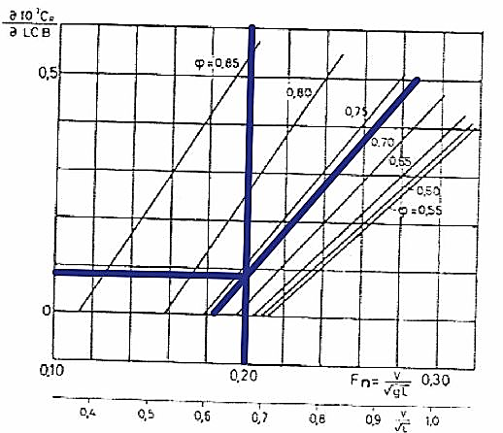
 | c. | Melakukan koreksi Lcb, koreksi B/T
 |  | Koefisian tahanan sisa perlu dicari koreksinya karena merupakan nilai dari tahanan selain tahanan gesek
 |  | sehingga perlu dikoreksi oleh beberapa faktor antara lain :
 |  | Koreksi B/T
 |  | B/T = |  | 2.382627928
 |  | Koreksi B/T (Cr₂) adalah sebagai berikut :
 |  | 10^3 Cr2 = |  | 10^3 Cr(B/T = 2.5) + 0.16 (B/T - 2.5) |  |  |  |  |  |  |  |  |  |  | 1592.1 | #REF!
 |  |  |  | #REF!
 |  | Cr2 = |  | #REF! |  |  |  |  |  |  |  |  |  |  | 100.0005221 | 63.4388924
 |  | Koreksi LCB
 |  | LCB pada tugas Rencana Garis (Desain 1) adalah
 |  | LCB dari tugas rencana garis adalah
 |  | LCB sebenarnya = e% x Ldis
 |  |  |  |  |  |  | Ldisp = | #REF! | m
 |  | LCB sebenarnya = |  | #REF! | m

 |  | LCB standart dilihat pada grafik 5.5.15 diperoleh = |  |  |  |  | 0.35%
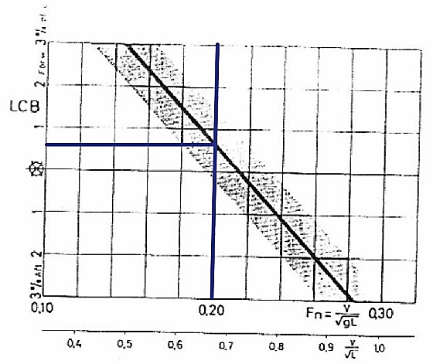
 |  | LCB standart = |  | #REF! | m

 |  | ∆ LCB = LCBsebenarnya - LCB standart ( dalam persen L)
 |  | ∆ LCB = |  | #REF! | m

 |  | ∂10^3 Cr/ ∂LCB = |  | 0.113 | (dilihat pada grafik 5.5.16 Buku Tahanan Kapal)

 |  | 10^3 Cr = 10^3 Cr (standart) +∂10^3 Cr / ∂LCB x ∆ LCB
 |  | 10^3Cr3 = |  | #REF!
 |  | Cr3 = |  | #REF!

 | d. | Menghitung bos propeller, bracket, dan poros baling - baling
 |  | Karena adanya bos propeller, harga Cr dinaikkan 3-5%
 |  | diambil 3 %
 |  | Cr4 = |  | (1+3%)xCr
 |  | = |  | #REF!

 |  | Untuk bracket dan poros baling - baling, maka Cr dari boss propeller dinaikkan 5-8%
 |  | diambil 5%
 |  | Cr5 = |  | (1+5%) x 0,000947839
 |  | = |  | #REF!

 | e. | Menghitung koefisien tahanan tambahan kapal
 |  | Displacement (∆)
 |  | ∆ =▼ x ρ |  |  |  | dimana : ρ = |  | 1.026 | ton/m3
 |  | = |  | #REF! |  | ton

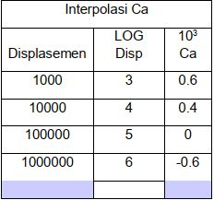
 |  | Dari ketetapan diatas maka untuk displacement 11838.24878 ton, maka bisa dilakukan interpolasi untuk mendapatkan
 |  | nilai Ca:
 |  |  |  | a | b
 |  |  |  | displacement | Ca
 |  |  |  | 10000 | 0.0004
 |  |  |  | #REF!
 |  |  |  | 100000 | 0.0000

 |  | Interpolasi = |  | 1b + [((2a - 1a) x (3b - 1b)) / (3a - 1a)]
 |  | Ca = |  | #REF!

 | f. | Menghitung koefisien tahanan udara
 | Karena data mengenai angin dalam perencanaan kapal tak diketahui maka disarankan untuk mengoreksi koefisien tahanan udara
 |  | (Harvald 5.5.26 hal 32)
 |  | Caa = |  | 0.00007

 | g. | Menghitung koefisien tahanan kemudi
 |  | Berdasarkan Harvald 5.5.27 hal.32 koreksi untuk tahanan kemudi adalah sekitar :
 |  | Cas = |  | 0.00004

 | h. | Koefisien Tahanan Total Kapal (Ct)
 |  | Koefisien Tahanan Total Kapal (Ct) dapat dihitung dengan menjumlahkan koefisien-koefisien
 |  | yang telah dihitung
 |  | Ct = |  | Cf+ Cr + Ca + Caa + Cas
 |  | = |  | #REF!

 | i. | Tahanan Total Kapal (Rt)
 |  | Rt = |  | Ct x ½ x ρ x Vs² x S
 |  | = |  | #REF! | N
 |  | = |  | #REF! | kN

 |  | Sea margin adalah besaran yang dimasukkan sebagai kompensasi dari pengaruh lingkungan pada saat kapal berlayar seperti angin, arus dan gelombang. Menurut pada papernya menyatakan untuk kapal yang berlayar memiliki sea margin berkisar 10-30% tergantung dari jenis kapal dan rute pelayaran. Untuk paper ini sea margin yang dipilih sebesar 12% dengan efisiensi propulsi dengan memperhitungkan 85% BHPmcr dengan tampilan sebagai berikut.

 |  |  |  | Rt (dinas) = | Rt + ( 10% Rt)
 |  |  |  | = | #REF! | kN

5 | Perhitungan Daya
 | a. | Daya efektif kapal (EHP)
 |  | EHP = |  | Rt (dinas) x Vs
 |  | = |  | #REF! | kW | 1 HP = | 0.7355 | kW
 |  | = |  | #REF! | HP | 1 kW = | 1.3596193066 | HP
 |  |  | = | S * C_T * (V_S)^3
 |  |  | = | #REF! | kW

 | b. | Wake Fraction (w)
 |  | Pada perencanaan ini menggunakan tipe single screw propeller, sehingga nilai w adalah
 |  | sebagai berikut :
 |  | w = |  | 0.5 Cb - 0.05
 |  | = |  | 0.2900

 | c. | Thrust Deduction Faktor (t)
 |  | t = |  | k x w |  | dimana nilai k antara 0.7 - 0.9, pada perencanaan ini diambil
 |  | = |  | 0.203 |  |  | k = | 0.7

 |  | Efisiensi Lambung (ηH)
 |  | ηH = |  | ( 1 - t )/( 1 - w)
 |  | = |  | 1.1225

 | d. | Thrust Horse Power (THP)
 |  | THP = |  | EHP/ηH
 |  | = |  | #REF! | kW

 |  |  |  | #REF! | HP

 | e. | Speed of Advance (Va)
 |  | Va = |  | (1 - w) x Vs
 |  | = |  | 11.3600 | knots
 |  | = |  | 5.8441 | m/s²
 | f. | Efisiensi Populsif (Pc)
 |  | - Effisiensi Relatif Rotatif (ηrr)
 |  |  |  | Besarnya ηrr untuk kapal dengan tipe single screw berkisar antara 1.02-1.05.
 |  |  |  | diambil | 1.05
 |  | - Effisiensi Propulsi (ηp)
 |  |  |  | Besarnya antara 40-70%, diambil |  |  |  | 65.00%
 |  | - Effisiensi Lambung (ηH)
 |  | ηH = |  | (1 - t) / (1 - w)
 |  | = |  | 1.1225
 |  | Pc = |  | ηrr x ηp x ηH
 |  | = |  | 0.766
 | g. | Delivery Horse Power (DHP)
 |  | DHP = |  | EHP / Pc
 |  | = |  | #REF! | HP
 |  | = |  | #REF! | kW
 | h. | Daya Poros Baling-baling (SHP)
 |  | Disini kapal memiliki kamar mesin di bagian belakang, sehingga losses nya sebesar 2%
 |  | dengan demikian efisiensi transmisi poros (ηsηb) : (100%-2%)= 98% |  |  |  |  |  |  | 98.00%
 |  | SHP = |  | DHP / ηsηb
 |  | = |  | #REF! | HP
 |  | = |  | #REF! | kW

 | i. | Daya Penggerak Utama (BHP)
 |  | a) BHPscr |  |  |  | HP
 |  | Adanya pengaruh sistem roda gigi transmisi (ηG), pada tugas ini memakai sistem roda
 |  | gigi reduksi tunggal atau single reduction gears dengan losses 2% untuk arah maju,
 |  | sehingga ηG = 98% = 0.98
 |  |  |  | BHPscr = | SHP / ηG
 |  |  |  | = | #REF! | HP | dimana 1 HP = |  | 0.7355 |  |  | KW
 |  |  |  | = | #REF! | kW

 |  | b) BHP mcr
 |  | Besarnya daya motor penggerak utama atau motor induk ini adalah daya keluaran
 |  | pada pelayaran normal atau SCR, dimana besarnya adalah 90% dari daya keluaran
 |  | pada kondisi maksimum atau MCR.
 |  |  |  | BHPMCR = | BHPSCR / 0,9
 |  |  |  | = | #REF! | HP
 |  |  |  | = | #REF! | kW

The Maritime Engineering Reference Book A Guide to Ship Design, Construction and Operation (Anthony F. Molland) (Z-Library).pdf. Page 641
C_D | = | 0.85 | 0.79~0.85
Disp | = | #REF!
DWT | = | C_D * Disp
 | = | #REF! | ton

HOLTROP
Data Utama Kapal |  |  | Metode Holtrop |  |  |  | Perhitungan Data Secondary
 |  |  |  |  |  |  | Kecepatan dalam m/s
Jenis Kapal |  |  | CHEMICAL TANKER |  |  |  | 1 knot = | 0.5144 | m/s
Lpp |  |  | #REF! |  | m |  | 12.99 knot= | 8.2311 | m/s
Lwl |  |  | #REF! |  | m
Ldisplacement |  |  | #REF! |  | m |  | g = | 9.81 | m/s²
Lebar (B) |  |  | 23.7 |  | m |  | e% = | 0.50% | didepan
Sarat Air (T) |  |  | 9.947 |  | m |  | ρ air laut | 1.026
Tinggi Geladak (H) |  |  | 13.34 |  | m |  | 1 kW = | 1.3596193066 | HP
Kecepatan (Vs) |  |  | 16 |  | knot
Vdisplacement |  |  | #REF! |  | mᶟ
Koefisien midship/Cm (β) |  |  | 0.982
Koefisien blok/Cb (δ) |  |  | 0.68 |  |  |  | #REF! | #REF!
Koefisien prismatik/Cp (ϕ) |  |  | 0.69
LCB |  |  | #REF!
LOA |  |  | #REF!
Langkah Perhitungan
1 | Menghitung Froude Number (Fn)
 | Fn = | 𝑉/(√𝑔 𝑥 𝐿pp)
 | = | #REF!

 | CWP = | 0.180+0.860∙CPdisp
 | = | 0.7734

2 | Menghitung Volume Displacement
 | Vdisp = | Lwl x B x T x Cb wl
 | = | #REF!

3 | Menghitung Berat Displacement
 | Ldisp = | Vdisp x ρ air laut
 | = | #REF!

4 | Luas Permukaan Basah (S)
 | S = | L (2T + B)(Cm0,5) (0,453 + 0,4425 Cb - 0,2862 Cm - 0,003467 (B/T)
 | = | #REF!

5 | Menghitung Frictional Ressistance According to the ITTC Formula (Rf)
a | Menghitung Reynold Number
 | Rn = | (Vs x Lwl)/υ
 | = | #REF!

b | Menghitung LR
 | LR = | L (1 - Cp + 0.06 x Cp x Lcb /(4 x Cp -1)) |  |  | υ = | viskositas kinematis air laut pada 280
 | = | #REF! |  |  | υ = | 0,8847 x 10^-6
 |  |  |  |  | υ = | 9E-07 | m2/s
c | Koefisien Gesek (CF)
 | CF = | 0,075/ (Log Rn-2)2
 | = | #REF!

d | Menentukan nilai Cstern sesuai dengan nilai yang ditentukan pada tabel

 | Cstern | after body
 | -25 | barge shaped form
 | -8 | V-shaped section
 | 0 | normal shape of after body
 | 10 | U-shaped section (with hogner stern)

e | Menghitung nilai C14
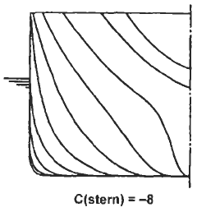
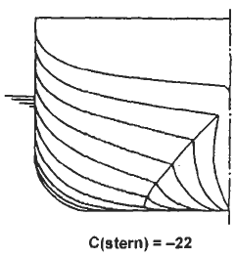

 | Maka didapat nilai Cstern = 8

 | C14 = | 1 + 0,011 x Cstern
 | = | 1.088

f | Menghitung nilai (1+K)
 | (1+ K) = | 0,93 + 0,487118 x C14 x (B/L)1,06806 (T/L) 0,46106 (L/LR)0,121563 (L3/▼) 0,36486 (1-Cp)-0,604247
 | = | #REF!

g | Jadi nilai tahanan gesek kapal (RF) adalah
 | RF = | 1/2 ρ CF (1+k1) S V2
 | = | #REF!

6 | Menghitung Appendage Resistance (RAAP)
 | RAPP = | 1/2 ρ V2 SAPP(1+k2)eq CF

 | Approximate 1+K2 Values
 | 1,5 - 3,0 | rudder behind skeg
 | 1,3 - 1,5 | ruder behind stem
 | 2,8 | twin-screw balance rudders
 | 3 | saft bracket
 | 1,5 - 2,0 | skeg
 | 3 | strut bossing
 | 2 | hull bossing
 | 2,0 - 4,0 | shaft
 | 2,8 | stabilizer fins
 | 2,7 | dome
 | 1,4 | bilge keel

a | Perhitungan SAPP boss
 | SBOSS = | 1,5 x π x D²
 | = | 6.717 | m²

 | DBOSS = | 0,12 x T
 | = | 1.19364 | m

 | c1 = | untuk faktor tipe kapal
 | = | 1,0 untuk kapal umum
 | = | 0,9 untuk bulk carier dan tanker dengan displacement ≥ 50,000 ton
 | = | 1,7 untuk tug dan trawler
 | c2 = | untuk faktor tipe rudder
 | = | 1,0 untuk kapal umum
 | = | 0,9 semi spade rudder
 | = | 0,8 untuk double rudder
 | = | 0,7 untuk high lift rudder
 | c3 = | untuk faktor profil rudder
 | = | 1,0 untuk NACA-profil dan plat rudder
 | = | 0,8 untuk hollow profil
 | c4 = | untuk rudder arrangement
 | = | 1,0 untuk rudder in the propeller jet
 | = | 1,5 untuk rudder outside the propeller jet

 | diambil : | c1 = | 1.0 | Kapal umum dan Δ < 50,000 ton
 |  | c2 = | 1.0 | Tipe kemudi kapal umum
 |  | c3 = | 1.0 | Profil NACA dan kemudi plat,
 |  | c4 = | 1.0 | Untuk kemudi dibelakang prop,

 | SAPP = | c1 x c2 x c3 x c4 (1,75 x L x T / 100)
 | = | #REF!

 | ƩSAPP = | SBOSS + SAPP
 | = | #REF!

 | type of appendage |  | SAPP | 1 + K2 | SAPP (1+K2)
 |  |  | m2
 | Rudder |  | #REF! | 1.50 | #REF!
 | Bossing |  | 6.72 | 2.00 | 13.43
 | Ʃ |  | #REF! | 3.50 | #REF!

 | (1+K2)eq = | Ʃ(1+K2)SAPP/ƩSAPP
 | = | #REF!

 | RAPP = | 1/2 ρ V2 SAPP(1+K2)eq CF
 | = | #REF!

e | Wave Resistance (RW)
 | Fn = | 𝑉/(√𝑔 𝑥 𝐿pp)
 | = | #REF!

 | C7 = | B/L
 | = | #REF!

 | IE = | 1+89exp{-(L/B)0,80856(1-Cwp)0,30482,21(1-CP-0,0225LCB)*0,6367(LR/B)0,34574(100▼/L3)0,16302}

 | = | #REF!

 | C1 = | 2223105(C7)3,78613(T/B)1,07961(90-IE)(-1,37565)
 | = | #REF!

 | C3 = | 0,56ABT^1,5/{BT(0,31√ABT + TF - hB)}

 |  | Dimana :
 | AT | Luas transom atau luas yg tercelup ke air,
 | hB | Tinggi pusat bulb dari base line = 0
 | TF | Sarat pada bagian haluan
 | ABT | Luas penampang melintang dari Bulbus Bow, Karena kapal ini tidak memiliki bulbous bow maka tidak memiliki luas penampang dari bulbous bow

 | ABT = | 0
 | Nilai C3 = | 0

 | AT = | Koeffisien karena bentuk buritan kapal, Luas transom atau luas yg tercelup ke air, Transom pada kapal ini luas permukaannya, seluruhnya berada diatas permukaan air

 | AT = | 0

 | C2 = | Koeffisien karena adanya bulbousbow
 | = | Exp ( - 1.89 * C30.5)
 | = | 1 | tanpa bulbusbow

 | C5 = | 1-0,8(AT / B x T x Cm)
 | = | 1

 | λ = | 1,446 Cp - 0,03 L/B |  | L/B = | #REF!
 |  | #REF!

 | C16 = | 8,07981 Cp - 13,8673 Cp2 + 6,984388 Cp3
 | = | 1.267

 | m1 = | 0,0140407 L/T - 1,75254 Vdisp^1/3 /L + 4,79323 B/L - C5
 | = | #REF!

 | L3/Vdisp = | #REF!

 | C15 = | -1.69385

 | m2 = | C15 x Cp^2 x exp(-0,1xFn^-2)
 | = | #REF!

 | d = | -0.9

 | Rw = | C1 x C2 x C5 x ρ x g x exp { m1 Fnd + m2 cos (λ Fn-2) }
 |  | #REF!

7 | Perhitungan Tahanan Tambahan Dari Bulbous Bow (RB)
 | Kapal ini tidak menggunakan Bulbous Bow,
 | Jadi, RB = | 0

8 | Perhitungan Tahanan Tambahan Dari Transom (RTR)
 | RTR = | 0,5 x ρ x V^2x AT x C6
 | RTR = | 0

9 | Model - Ship Correlation allowance (RA)
 | Adalah nilai koreksi yang berhubungan dengan model kapal :
 | Menentukan nilai T/L
 | T/L = | #REF!

 | Menentukan nilai CA
 | Untuk nilai T/L > 0,04
 | Nilai C4 = | 0.04
 | CA = | 0,006(L+100)-0,16-0,00205+0,003(L/7,5)0,5*Cb4*C2(0,04-C4)
 | = | #REF!

10 | Sehingga kita dapat menghitung nilai RA adalah
 | RA = | 0,5 x ρ x V^2 x CA x S
 | = | #REF! | kN

 | Jadi Tahanan Total Kapal (RT) sebesar
 | RT = | RF (1+k) + RAPP + RW + RB + RTR + RA
 | = | #REF! | kN

11 | Sea Margin

Nilai ini masih dalam kondisi pelayaran normal, sehingga perlu adanya tahanan
tambahan untuk jalur pelayaran, Kapal ini berlayar di pelayaran Nusantara,
maka diasumsikan nilai sea marginnya = 20%

 | Rtservice | (1+20%) RT
 |  | #REF! | kN

Perhitungan Daya
1 | Daya Efektif (EHP)
Besarnya daya yang dibutuhkan untuk mengatasi gaya hambat dari badan kapal
(Hull) agar kapal dapat sesuai dengan kecepatan sebesar Vs
 | EHP | = | RT x VS
 |  | = | #REF! | kW
 |  | = | #REF! | HP | (asumsi pertama)

2 | Daya yang disalurkan (DHP)
 | DHP | = | EHP / Pc
 | Dimana = | (untuk kapal baling-baling tunggal)
 | Pc | = | ηrr x ηP x ηH
 | Dimana
 | ηrr | = | Ratio antara efisiensi baling-baling pada saat open water.
 |  |  | Behind the ship umumnya berkisar
 |  | = | (1,02 - 1,05)
 |  | = | 1.05
 | ηP | = | Ratio antara daya dorong dengan daya yang disalurkan
 |  | = | (40%-70%), diambil |  | 70%
 |  | = | 0.70
 | ηH | = | Efisiensi Ratio antara daya efektif dengan daya dorong
 |  | = | (1-t)/(1-w)

 | Diameter maksimum propeller : |  |  | Dmaks 0.65 T
 |  |  |  | Dmaks < | 6.466 | m

 | Menghitung Wake Fraction :
 | Wake friction atau arus ikut adalah perbedaan kecepatan kapal dengan
 | kecepatan aliran air yang menuju ke baling-baling.
 | Pada kapal ini digunakan single screw propeler,maka nilai w adalah
 | sebagai berikut :
 | a) | C8 = | B S / ( L D T )
 |  | = | #REF!
 | b) | C9 = | C8
 |  | = | #REF!
 | c) | C11 = | T / D
 |  | = | 1.538
 | d) | C19 = | 0,18567 / ( 1,3571 - Cm ) - 0,71276 + 0,38648 Cp
 |  | = | 0.04890
 | e) | C20 = | 1 + 0.0015 CSTERN
 |  | = | 1+(0.0015 x (8))
 |  | = | 1.012
 | f) | Cp1 = | 1,45 Cp - 0,315 - 0,0225 LCB
 |  | = | #REF!
 | g) | CF = | Vdisp x ρ air laut
 |  | CA = | #REF!
 |  | CV = | (1+k) CF + CA
 |  | = | #REF!
 | Sehingga wake fraction
 | w = | C9.C20.Cv.L/T(0,050776+0,93405.C11.Cv/(1-Cp1))+0,27951.C20√(B/(L(1-Cp1))+C19.C20
 |  | #REF!
 | Menghitung trust deducton factor (t)
 | t = | 0,25014 (B/L)0,2896(√(B.T)/D)0,2646/(1-Cp+0,0225LCB)0,01762+0,0015*CSTERN
 | = | #REF!
 | Jadi, ηH = | #REF!
 | Pc = | #REF!
 | DHP = | #REF! | HP
 |  | #REF! | kW

3 | Daya Dorong (THP)
 | THP = | EHP/ηH
 | = | #REF! | kW
 | = | #REF! | HP

4 | Daya pada Poros Baling-Baling (SHP)
 | Di sini kapal memiliki kamar mesin di bagian belakang, dengan loss 2%. Sehingga
 | harga efisiensi bantalan dan tabung baling - baling atau ηSηB adalah 0,98.
 | SHP = | DHP / ηSηB
 |  | dalam perancangan ini direncanakan ηG sebesar 0,98
 | = | #REF! | HP
 | = | #REF! | Kw

5 | Daya Penggerak Utama (BHP)
 | Sistem roda gigi pada kapal ini direncanakan menggunakan Gigi Reduksi Tunggal
 | atau Single Reduction Gears dengan loss 2% untuk arah maju dan Gigi Pembalik
 | atau Reversing Gears dengan loss 1% Dari data sistem ini dapat diketahui harga
 | efisiensi sistem roda gigi transmisi atau ηG dari setiap sistem adalah
 | 1. ηG Single Reduction Gears = 0,98
 | 2. ηG Reversing Gears = 0,99

 | Dan pemilihannya ialah single reduction gears = 0,98 dengan loss 2%,
 | sehingga ηG = |  | 0.98
 |  | BHPSCR = | SHP/ηG
 |  | = | #REF! | HP
 |  | = | #REF! | kW

 | Besarnya daya motor penggerak utama atau motor induk ini adalah daya keluaran
 | pada pelayaran normal atau SCR, dimana besarnya adalah 85% dari daya keluaran
 | pada kondisi maksimum atau MCR.
 |  | BHPMCR = | BHPSCR / 0,85
 |  | = | #REF! | HP
 |  | = | #REF! | kW

EN & GEAR
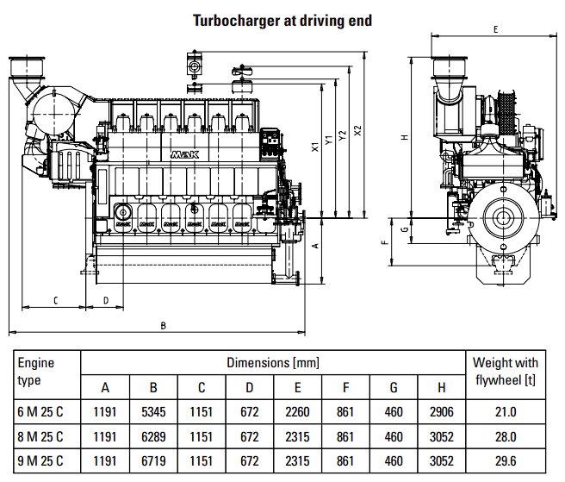
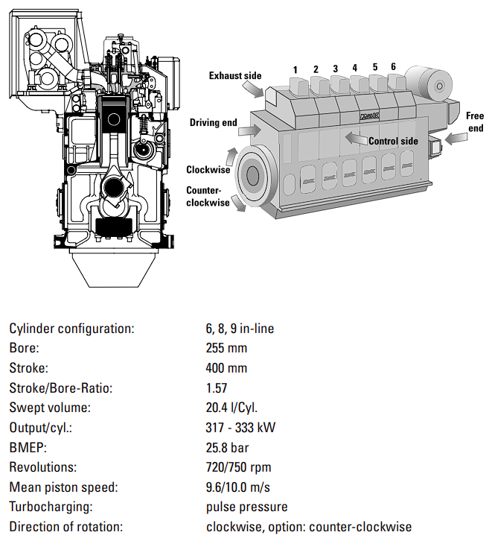
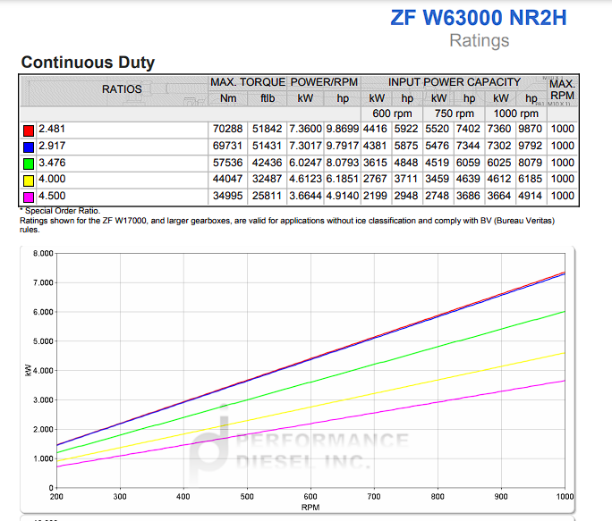
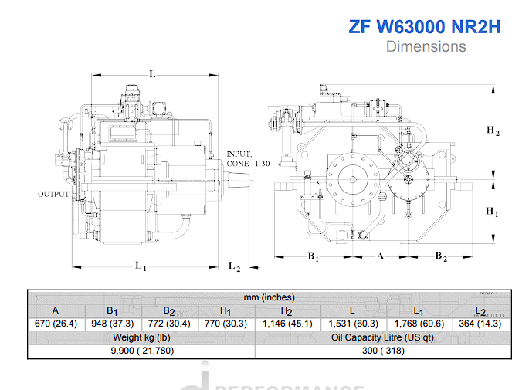
Data Engine
Merk = | Wartsila |  | 1 kW = | 1.359619 | HP
Type = | 7L46F |  | 1 HP = | 0.7355 | kW
Cycle = | 4 stroke
Power max = | 8400 | kW
 | 11421 | HP
Cylinder = | 7
Bore = | 460 | mm
Piston Stroke = | 580 | mm
Dimension = |  |  |  |  |  | LE3 | = | 1550 | mm
Length = | 10005 | mm |  |  |  | LE2 | = | 6990 | mm
Width = | 3130 | mm |  |  |  | LE3* | = | 1465 | mm
Height = | 5230 | mm |  |  |  | HE3 | = | 1430 | mm
Weight =
Rpm = | 600 | rpm |  |  |  | HE1 | = | 3800 | mm
Displacement | 96.4 | l/cyl
Power factor = | 14.000

Perhitungan Daya Engine MAK 6M32C
a) BHPMCR = | 8400.0000 | Kw | 1 kW = | 1.359619 | HP
= | 11420.8022 | HP

b) BHPSCR = | BHPMCR x 0,9
= | 7560.0000 | kW
= | 10278.7220 | HP

c) SHP = | BHPSCR x ηG
= | 7408.8000 | kW
= | 10073.1475 | HP

d) DHP = | SHP x ηSηB
= | 7260.6240 | kW
= | 9871.6846 | HP

e) EHP = | DHP x Pc
= | 5562.5839 | kW
= | 7562.9948 | HP

f) THP = | EHP x ƞh
= | 6244.1963 | kW
= | 8489.7279 | HP

Pemilihan gear Box

Merk = | ZF Marine Gearbox
Type = | ZF W43100 NC
Power Factor = | 14.000
Reduction Ratio = | 4.41
Rpm = | 136.05 | rpm
Input Power Capacity = |  | kW

Dimension
Length = |  |  | mm | L1+L2
Width = |  |  | mm | B1+B2
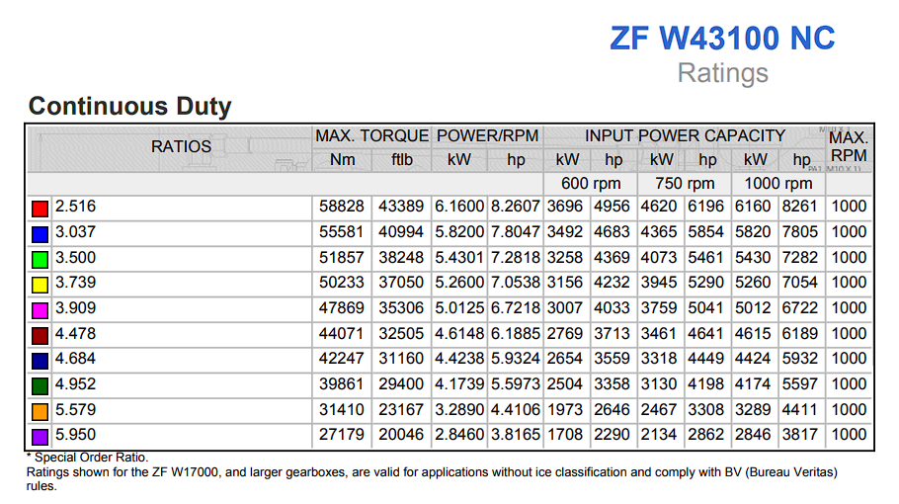
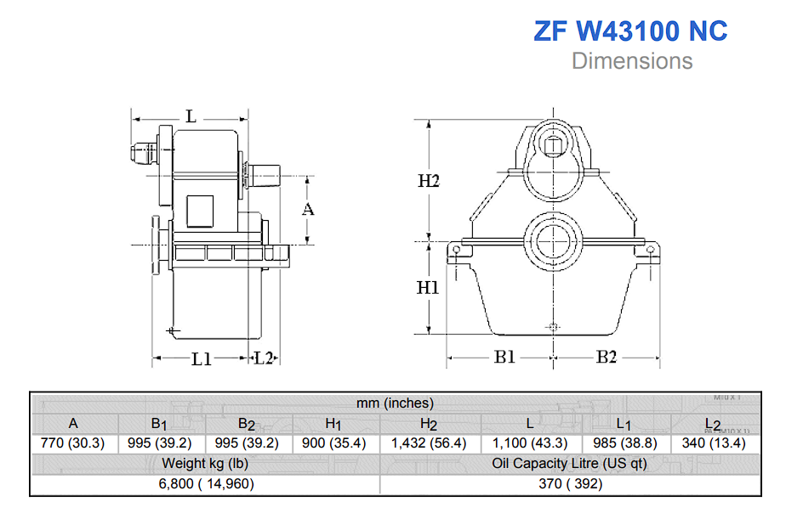
Height = |  |  | mm | H1+H2
Weight = |  |  | kg

PROPELL (0.969)
Data Utama Kapal |  |  |  |  |  |  | Perhitungan Data Secondary
 |  |  |  |  |  |  | Kecepatan dalam m/s
Jenis Kapal |  |  | CHEMICAL TANKER |  |  |  | 1 knot = | 0.5144 | m/s
Lpp |  |  | #REF! |  | m |  | 1 m/s = | 1.94384 | knot
Lwl |  |  | #REF! |  | m |  | 1 kW = | 1.359619 | HP
Ldisplacement |  |  | #REF! |  | m |  | 1 HP = | 0.7355 | KW
Lebar (B) |  |  | 23.7 |  | m |  | 16 knot = | 8.2311 | m/s
Sarat Air (T) |  |  | 9.947 |  | m |  | g = | 9.8 | m/s²
Tinggi Geladak (H) |  |  | 13.34 |  | m |  | e% = | 0.50% | didepan midship
Kecepatan (Vs) |  |  | 16 |  | knot
Vdisplacement |  |  | #REF! |  | mᶟ
Koefisien midship/Cm (β) |  |  | 0.982
Koefisien blok/Cb (δ) |  |  | 0.68
Koefisien prismatik/Cp (ϕ) |  |  | 0.69

Data Utama Engine
Merk |  | Wartsila
Type |  | 7L46F
Cycle |  | 4 stroke
Power max |  | 8400 | kW
 |  | 11421 | HP
Cylinder |  | 7
Bore |  | 460 | mm
Piston Stroke |  | 580 | mm

Dimension
Length |  | 10005 | mm
Width |  | 3130 | mm
Height |  | 5230 | mm
Rpm |  | 600
Displacement |  | 96.4 | l/cyl
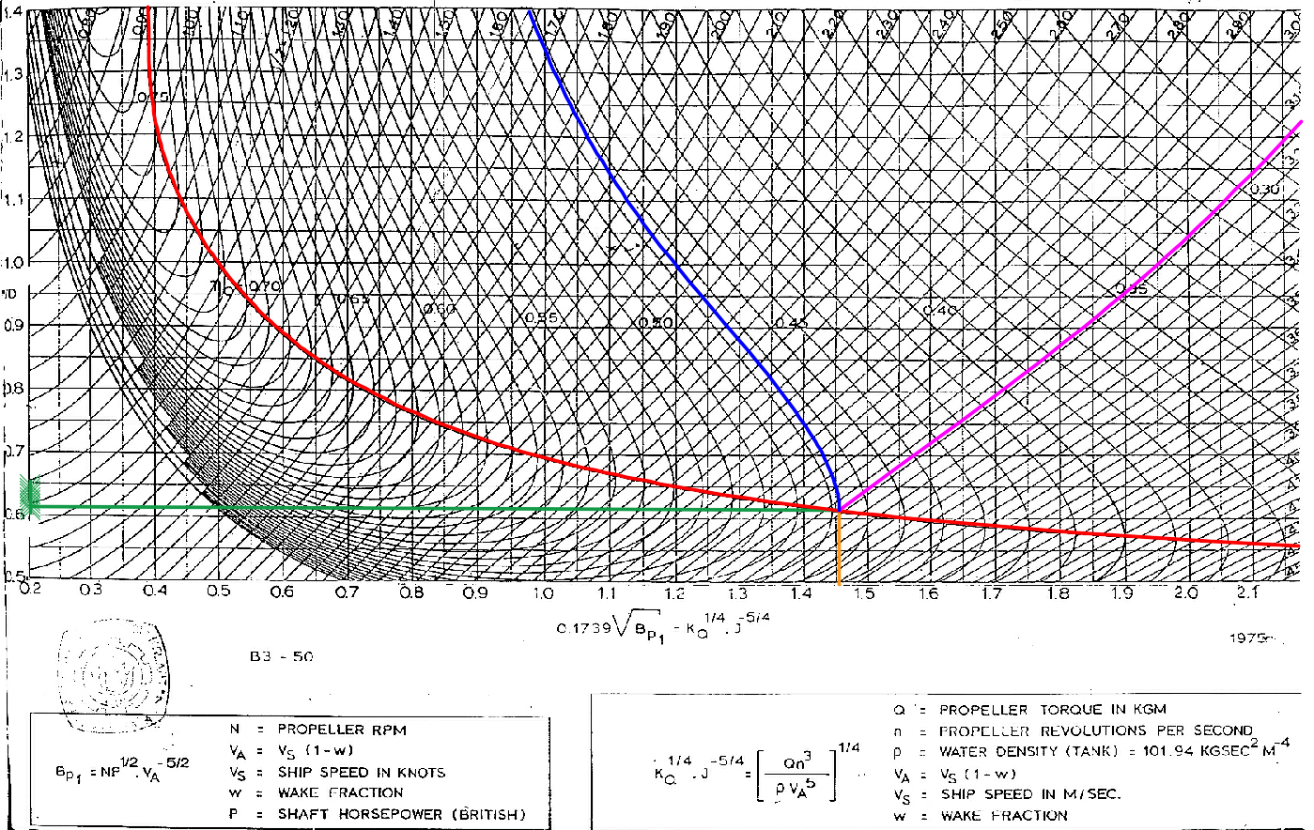
Power factor |  | 14.000
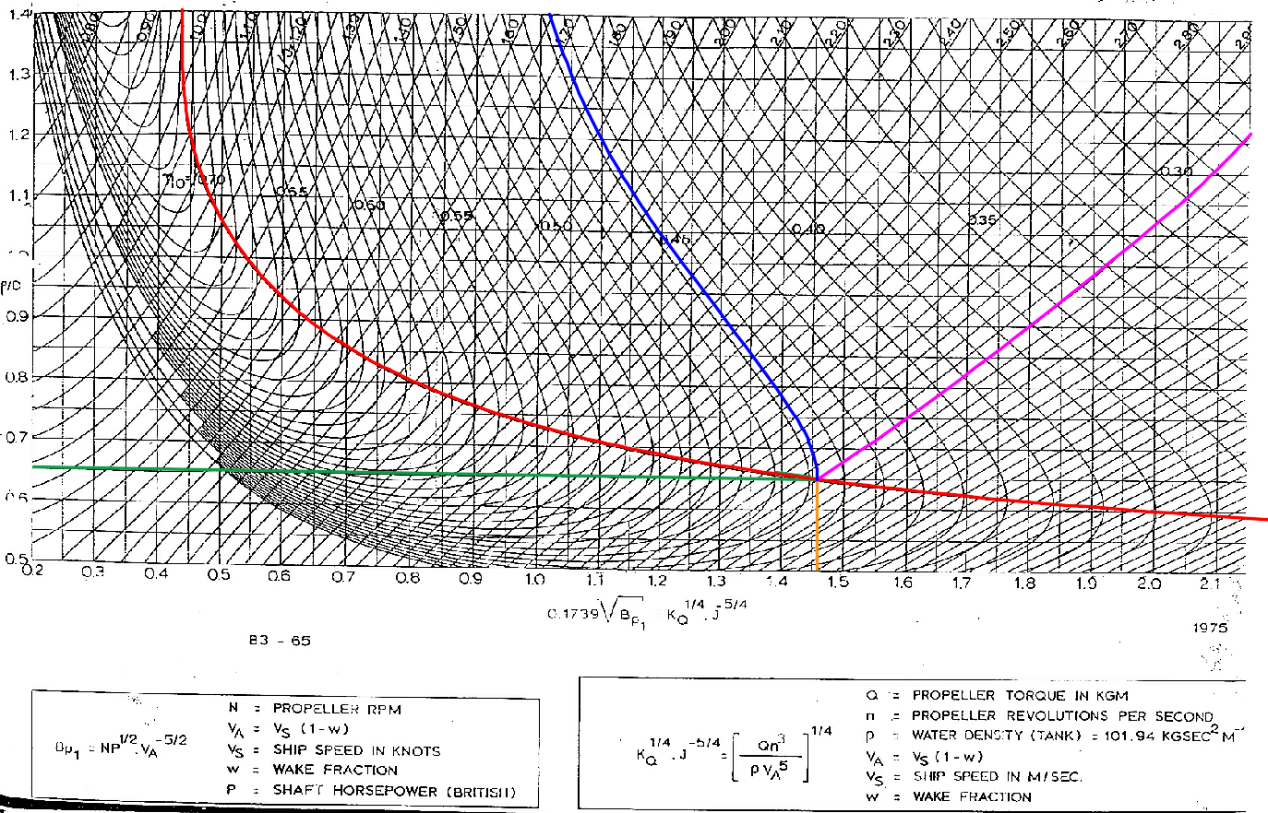
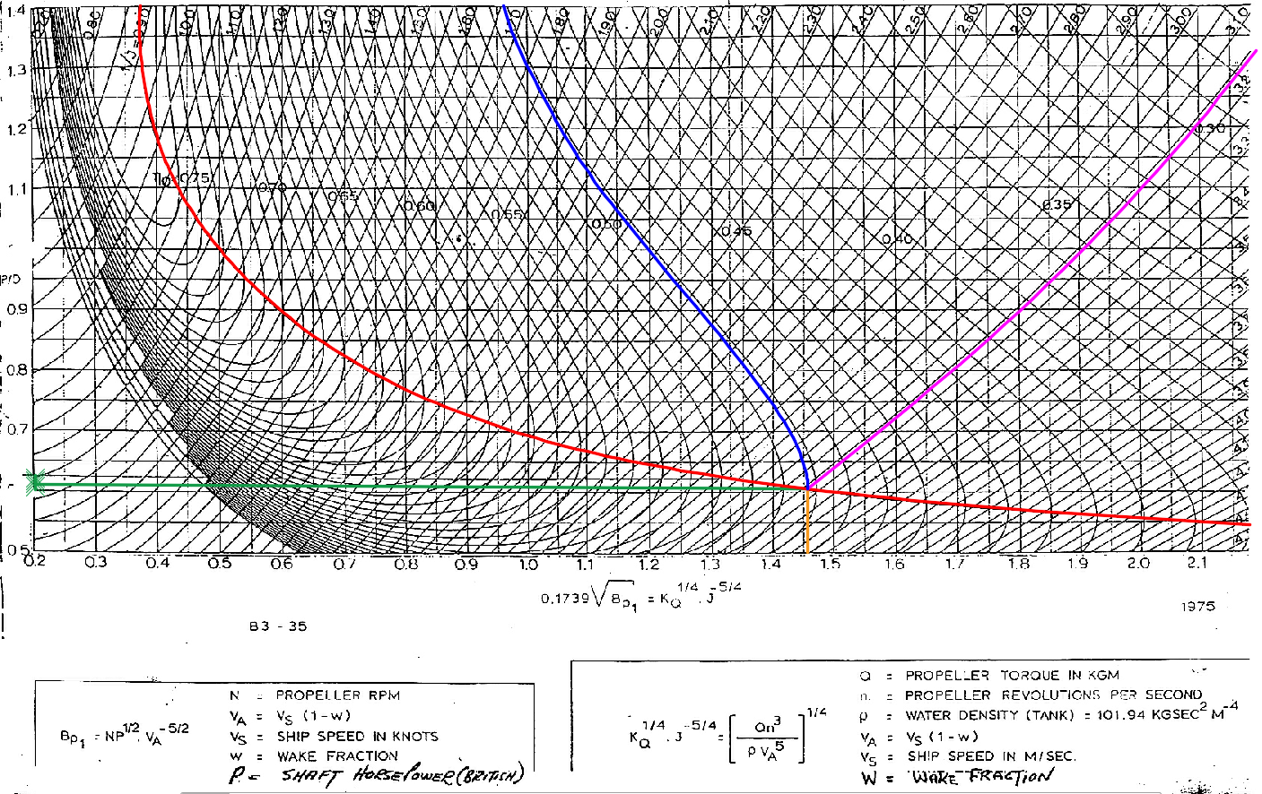
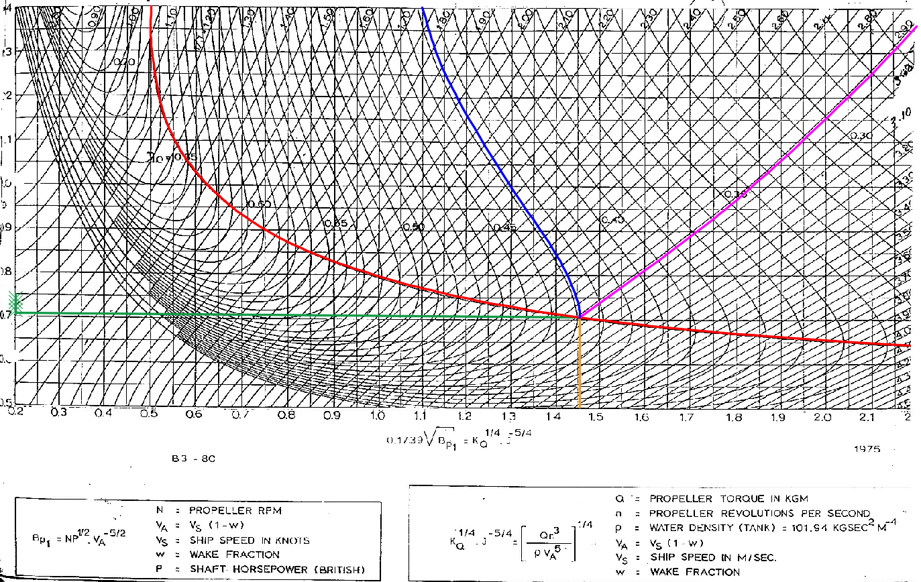
Pemilihan gear Box
 |  |  |  |  | tr
Merk |  | ZF Marine Gearbox
Type |  | ZF W43100 NC
Power Factor |  | 14.000
Ratio |  | 4.41 |  |  |  | 335.66642 | 0.00526713396
Rpm |  | 136.05442177 | rpm |  |  | 1.768
Input Power |  | 0 | kW

Dimension
Length |  | 0 | mm | L1+L2
Width |  | 0 | mm | B1+B2
Height |  | 0 | mm | H1+H2
Weight |  | 0 | kg

PERHITUNGAN PROPELLER
Perhitungan Diameter Optimum
a | Menentukan Nprop
 | Nprop = | Nmain engine / ratio gearbox
 | = | 136.054 | rpm

 | dimana :
 | Nmain engine = didapat pada rpm engine yang telah dipilih

b | Menentukan Nilai Va
 | Va = | Vs x (1-w)
 | = | 5.844 | m/s
 | = | 11.360 | knot

 | dimana :
 | w = | wake fraction yang didapat pada hitungan harvarld

c | Menentukan Nilai Bp

 | Bp1= | N_prop * DHP^0.5 / V_A^2.5
 | Bp = | 31.079

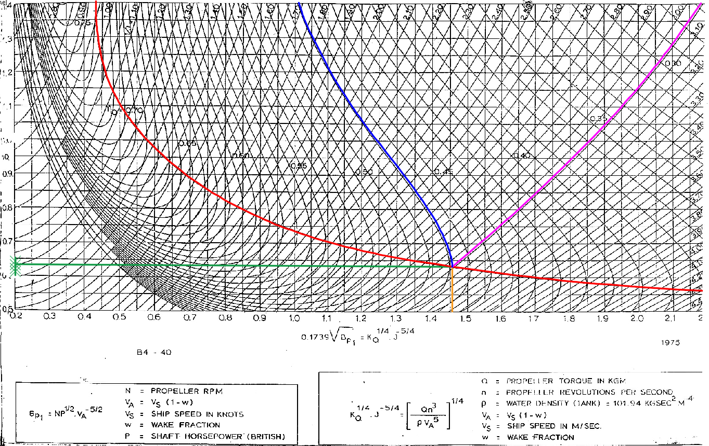
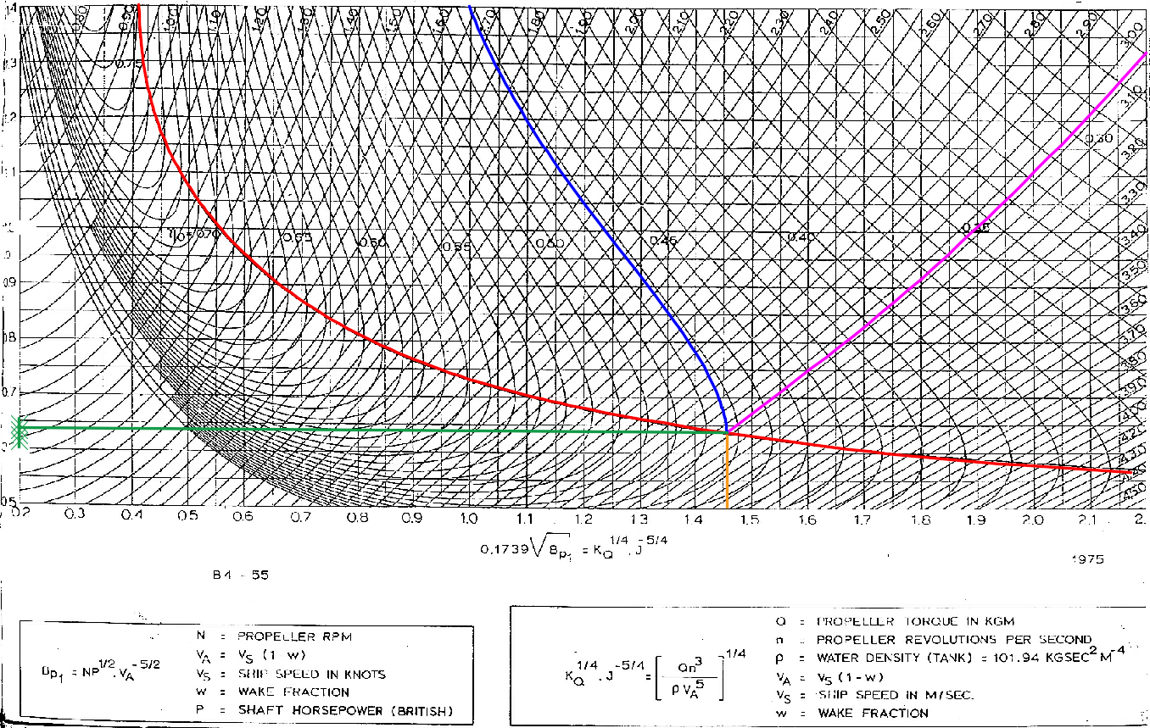
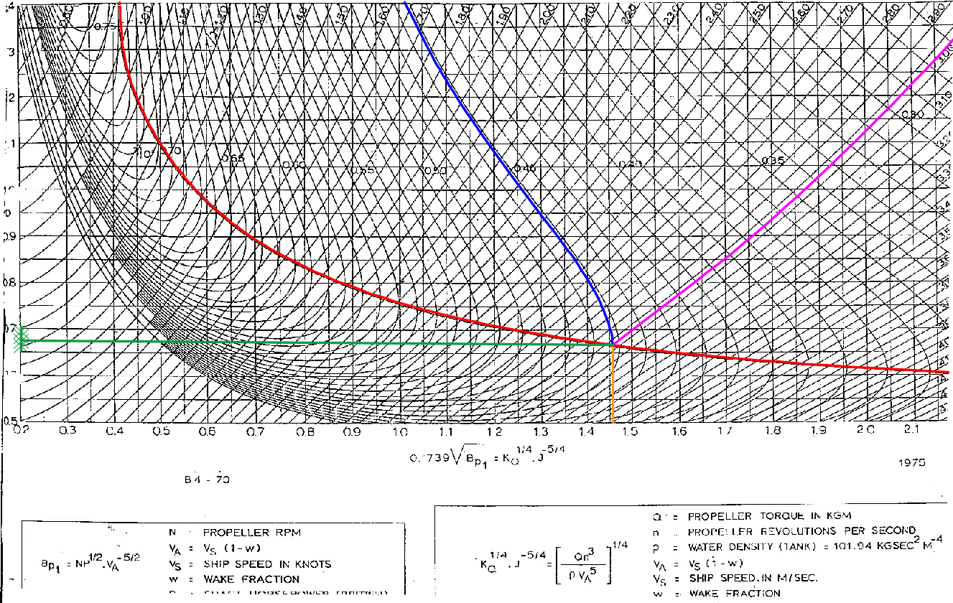
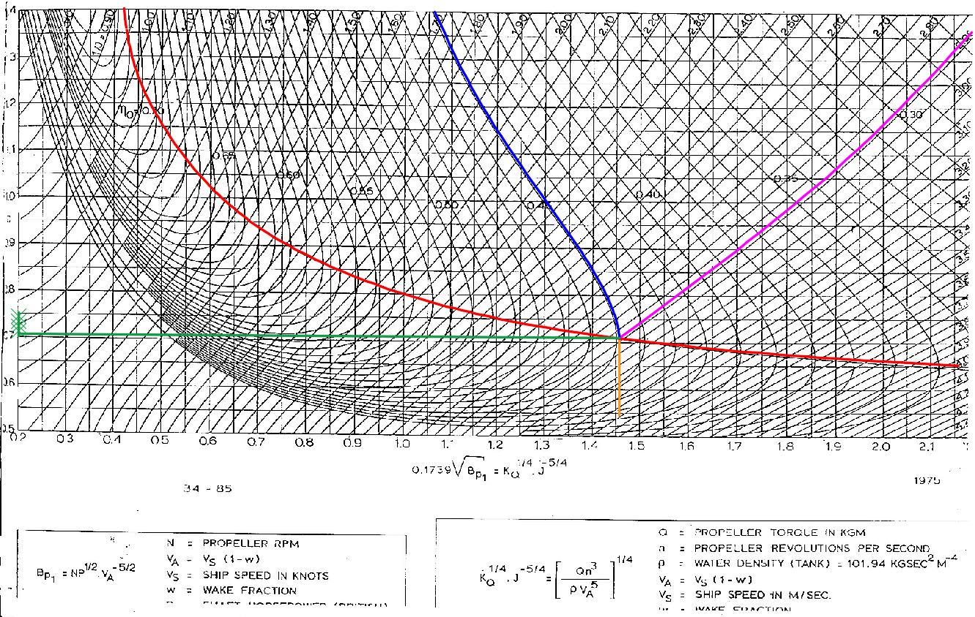
 | dimana : | N = N prop rpm
 |  | Pd = DHP
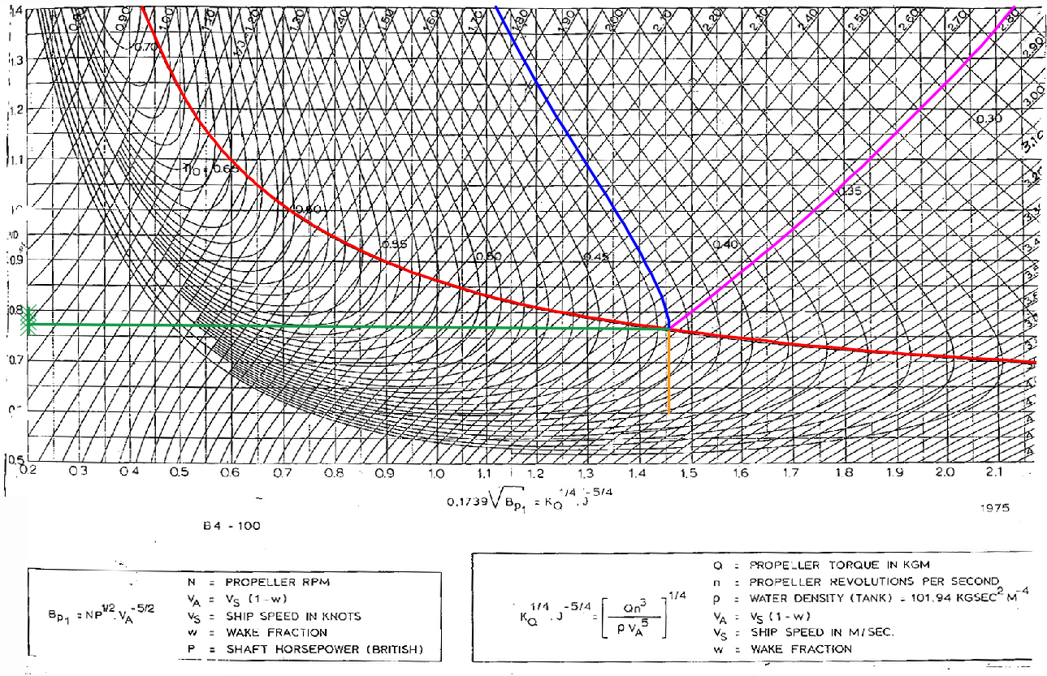
d | Grafik = | 0.1739 x (Bp0,5)
 |  | 0.969

BP - δ Diagram
a | Diameter Maximum
 | Dmax = | 0.65 x T
 | = | 6.4655

 | Jenis | DHP (HP) | N (engine) | N.Prop (Rpm) | w | Vs (knot) | Va (knot) | Bp1 | 0.1739√Bp1
 | B3-35 | 9872 | 600 | 136.054 | 0.290 | 16 | 11.3600 | 31.0789 | 0.969
 | B3-50 | 9872 | 600 | 136.054 | 0.290 | 16 | 11.3600 | 31.0789 | 0.969
 | B3-65 | 9872 | 600 | 136.054 | 0.290 | 16 | 11.3600 | 31.0789 | 0.969
 | B3-80 | 9872 | 600 | 136.054 | 0.290 | 16 | 11.3600 | 31.0789 | 0.969
 | B4-40 | 9872 | 600 | 136.054 | 0.290 | 16 | 11.3600 | 31.0789 | 0.969
 | B4-55 | 9872 | 600 | 136.054 | 0.290 | 16 | 11.3600 | 31.0789 | 0.969
 | B4-70 | 9872 | 600 | 136.054 | 0.290 | 16 | 11.3600 | 31.0789 | 0.969
 | B4-85 | 9872 | 600 | 136.054 | 0.290 | 16 | 11.3600 | 31.0789 | 0.969
 | B4-100 | 9872 | 600 | 136.054 | 0.290 | 16 | 11.3600 | 31.0789 | 0.969
 | B5-45 | 9872 | 600 | 136.054 | 0.290 | 16 | 11.3600 | 31.0789 | 0.969
 | B5-60 | 9872 | 600 | 136.054 | 0.290 | 16 | 11.3600 | 31.0789 | 0.969
 | B5-75 | 9872 | 600 | 136.054 | 0.290 | 16 | 11.3600 | 31.0789 | 0.969
 | B5-90 | 9872 | 600 | 136.054 | 0.290 | 16 | 11.3600 | 31.0789 | 0.969
 | B5-105 | 9872 | 600 | 136.054 | 0.290 | 16 | 11.3600 | 31.0789 | 0.969
 | B6-50 | 9872 | 600 | 136.054 | 0.290 | 16 | 11.3600 | 31.0789 | 0.969
 | B6-65 | 9872 | 600 | 136.054 | 0.290 | 16 | 11.3600 | 31.0789 | 0.969
 | B6-80 | 9872 | 600 | 136.054 | 0.290 | 16 | 11.3600 | 31.0789 | 0.969
 | B6-95 | 9872 | 600 | 136.054 | 0.290 | 16 | 11.3600 | 31.0789 | 0.969

b | δo = | (1/Jo) / 0.009875

c | Nilai Do dalam british unit (ft), maka Va dalam (knot) dan N dalam rpm

d | Besarnya Db tergantung dari jumlah propeller yang dipakai
 | Untuk Single-Screw Propeller Db = 0.96 Do
 | Untuk Twin-Screw Propeller Db = 0.98 Do
 | Untuk kapal ini yang menggunakan single-screw propeller |  |  |  |  |  |  | 0.073855243722 | 0.049113737075 | 6.65

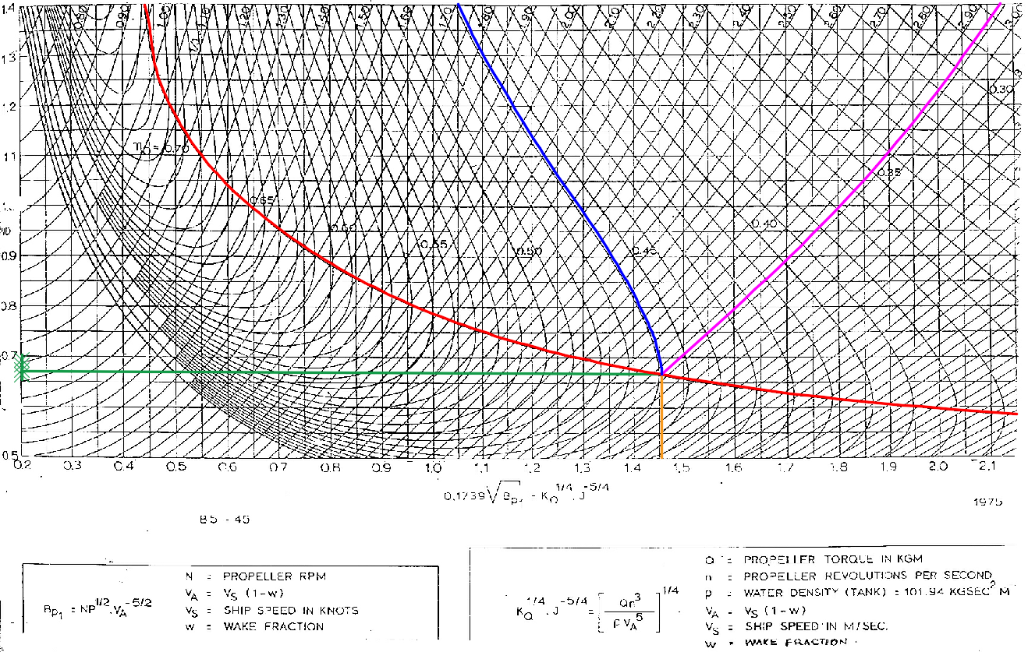
e | Menentukan P/Do, δo dan ηo dari grafik Bp diagram. |  |  |  |  |  |  | 0.6 | 0.64911373708
 |  |  |  |  |  |  |  |  |  | Type | 0,1739 (BP)1/2 | P/Do | 1/Jo | δo | ηo
 | Type | 0,1739 (BP)1/2 | P/Do | 1/Jo | δo | ηo |  |  |  | B3-35 | 0.969 | 0.685 | 2.360 | 238.987 | 0.574
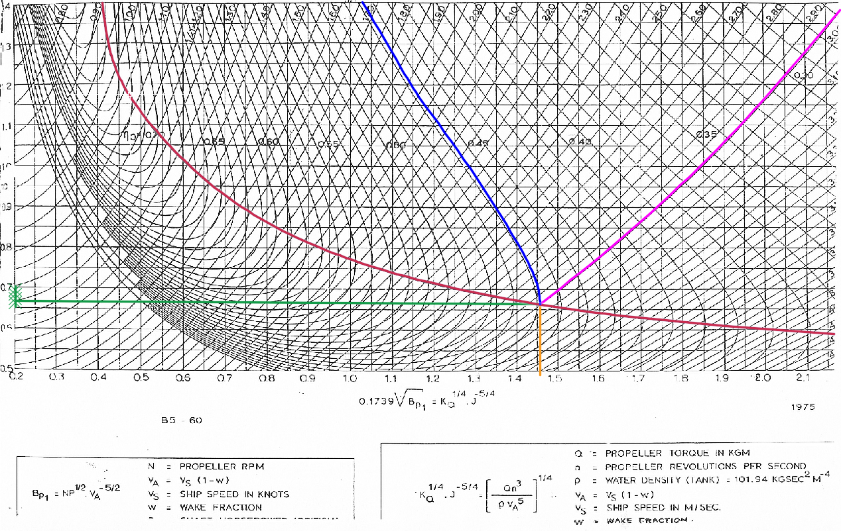
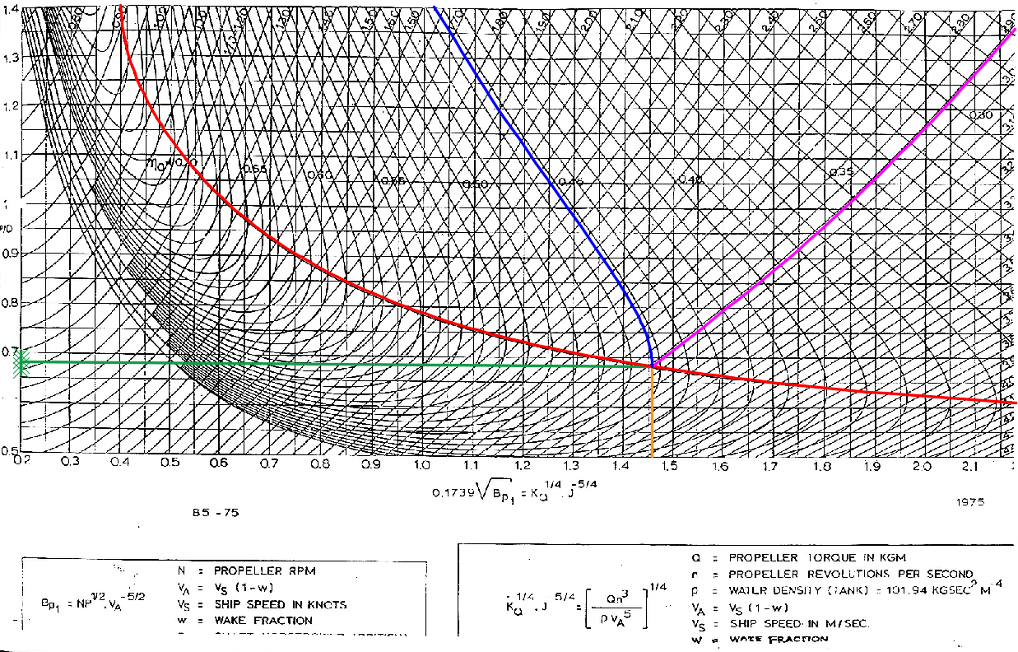
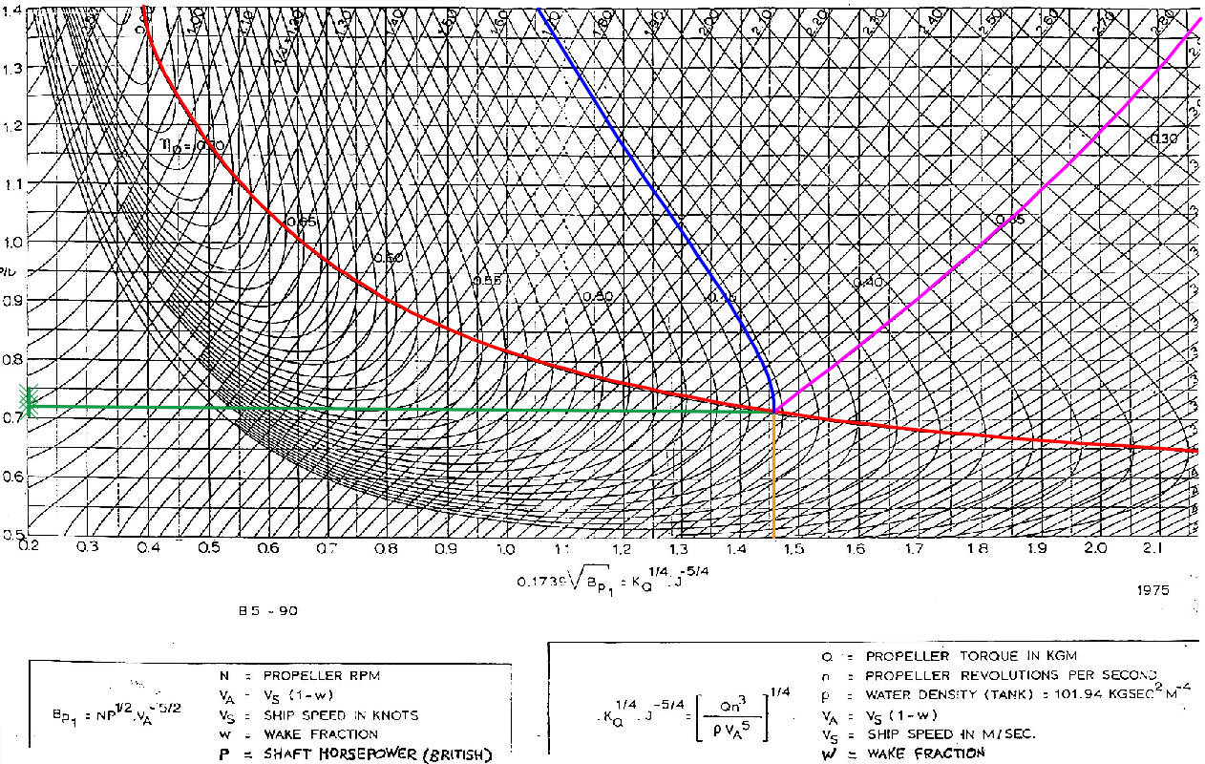
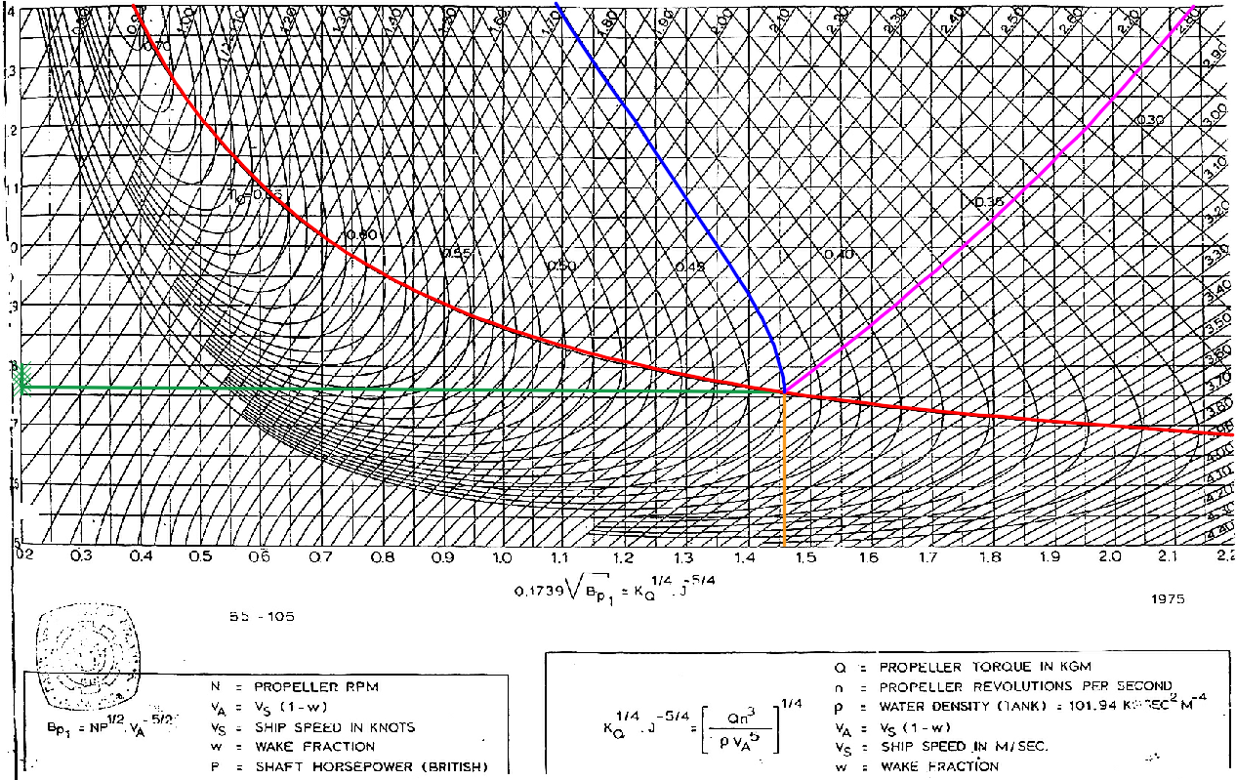
 | B3-35 | 0.969 | 0.700 | 2.225 | 225.316 | 0.593 |  |  |  | B3-50 | 0.969 | 0.683 | 2.350 | 237.975 | 0.559
 | B3-50 | 0.969 | 0.700 | 2.223 | 225.114 | 0.575 |  |  |  | B3-65 | 0.969 | 0.722 | 2.283 | 231.190 | 0.537
 | B3-65 | 0.969 | 0.728 | 2.217 | 224.506 | 0.555 |  |  |  | B3-80 | 0.969 | 0.783 | 2.190 | 221.772 | 0.513
 | B3-80 | 0.969 | 0.800 | 2.080 | 210.633 | 0.530
 | B4-40 | 0.969 | 0.681 | 2.520 | 255.190 | 0.522
 | B4-55 | 0.969 | 0.733 | 2.140 | 216.709 | 0.566
 | B4-70 | 0.969 | 0.715 | 2.480 | 251.139 | 0.508
 | B4-85 | 0.969 | 0.751 | 2.410 | 244.051 | 0.494
 | B4-100 | 0.969 | 0.815 | 2.440 | 247.089 | 0.480
 | B5-45 | 0.969 | 0.730 | 2.418 | 244.861 | 0.511
 | B5-60 | 0.969 | 0.720 | 2.440 | 247.089 | 0.513
 | B5-75 | 0.969 | 0.731 | 2.415 | 244.557 | 0.508
 | B5-90 | 0.969 | 0.760 | 2.450 | 248.101 | 0.488
 | B5-105 | 0.969 | 0.805 | 2.388 | 241.823 | 0.474
 | B6-50 | 0.969 | 0.780 | 2.335 | 236.456 | 0.502
 | B6-65 | 0.969 | 0.760 | 2.355 | 238.481 | 0.505
 | B6-80 | 0.969 | 0.770 | 2.351 | 238.076 | 0.501
 | B6-95 | 0.969 | 0.780 | 2.320 | 234.937 | 0.493

f | Besarnya Db tergantung dari jumlah propeller yang dipakai
 | Untuk Single-Screw Propeller Db = 0,96 Do
 | Untuk Twin-Screw Propeller Db = 0,98 Do
 | Sehingga, untuk kapal ini yang menggunakan single-screw propeller.

 | Do (ft) = | Vaxδo
 |  | N

 | Db (ft) = | 0,96 x Do | (single screw)

 | Db (ft) = | 0,98 x Do | (twin screw)

 | δb = | DbxN
 |  | Va

 | 1/Jb= | 0,009875 x δb

 | Type | Do (ft) | Db (ft) | δb | 1/Jb | P/Db | ηb
 | B3-35 | 18.813 | 18.060 | 216.304 | 2.136 | 0.700 | 0.593
 | B3-50 | 18.796 | 18.044 | 216.109 | 2.134 | 0.700 | 0.575
 | B3-65 | 18.745 | 17.996 | 215.526 | 2.128 | 0.728 | 0.555
 | B3-80 | 17.587 | 16.883 | 202.208 | 1.997 | 0.800 | 0.530
 | B4-40 | 21.307 | 20.455 | 244.982 | 2.419 | 0.681 | 0.522
 | B4-55 | 18.094 | 17.370 | 208.041 | 2.054 | 0.733 | 0.566
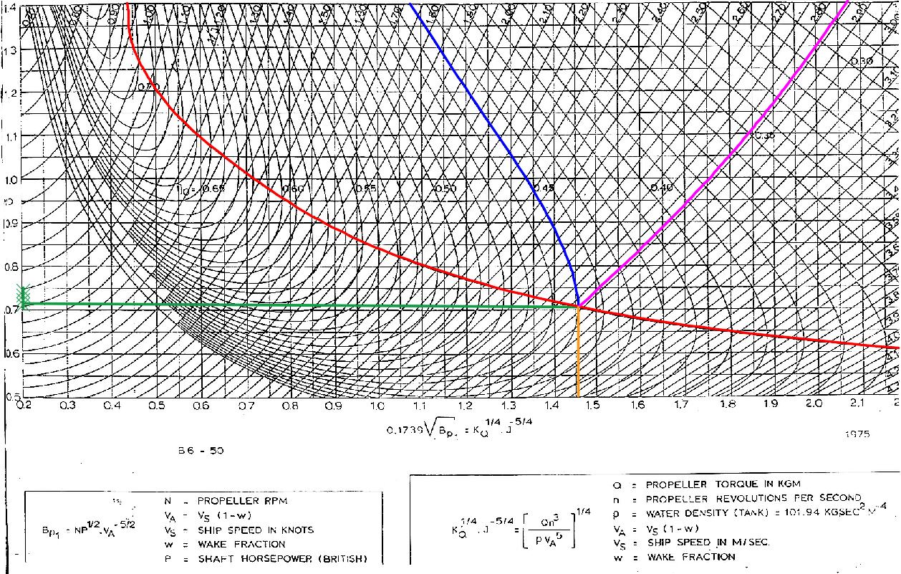
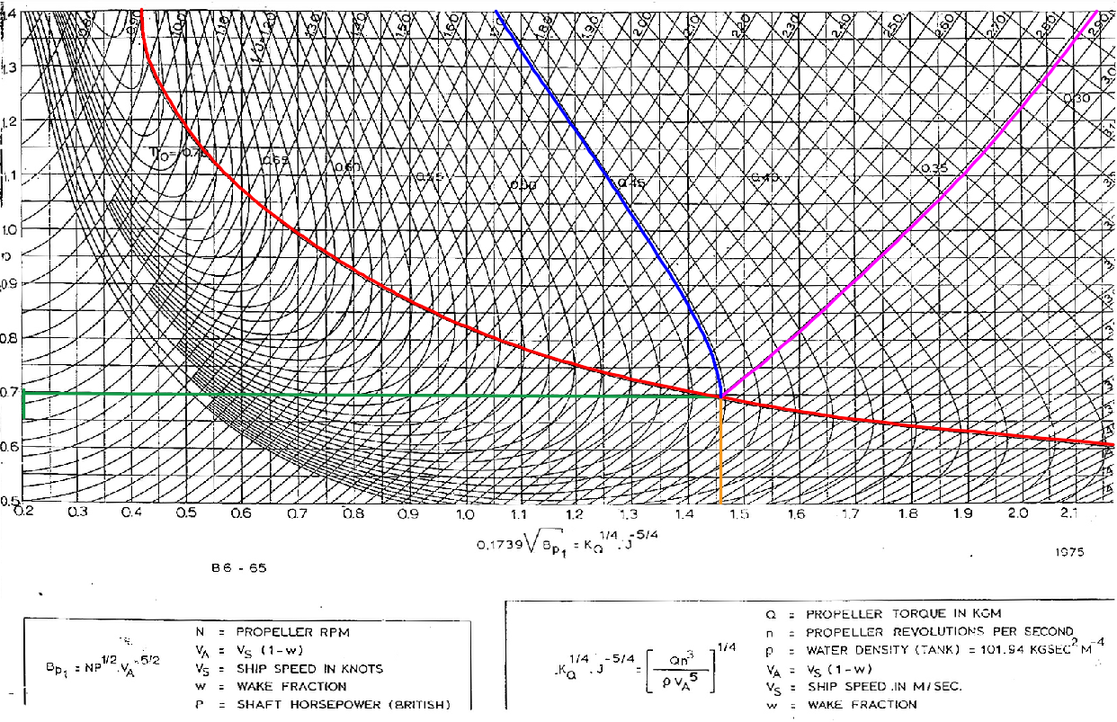
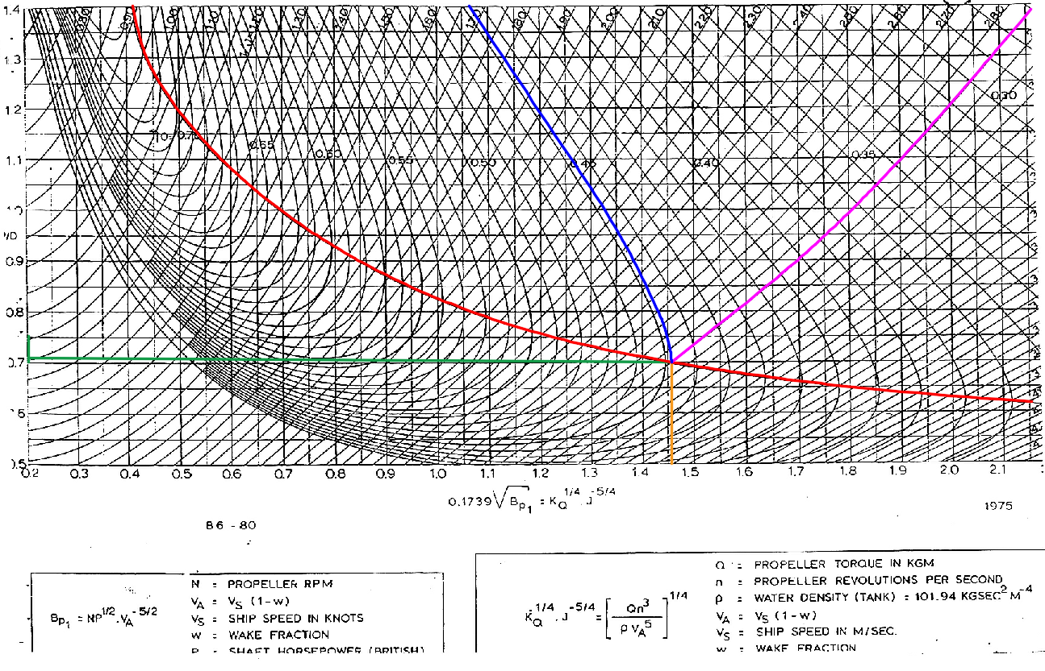
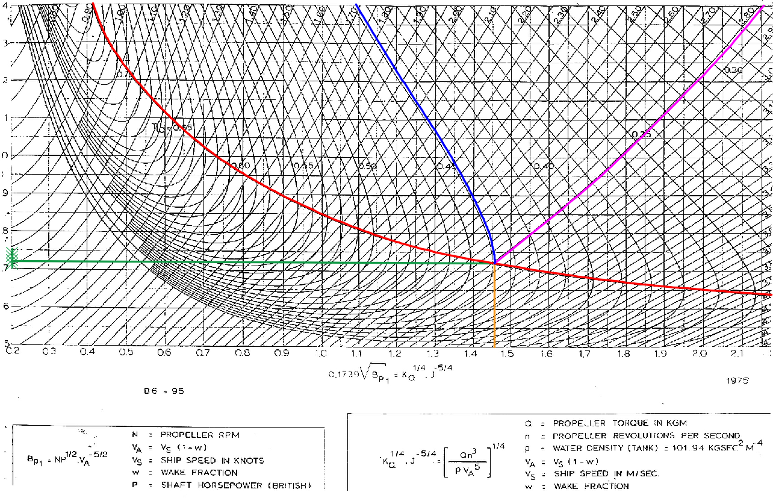
 | B4-70 | 20.969 | 20.130 | 241.094 | 2.381 | 0.715 | 0.508
 | B4-85 | 20.377 | 19.562 | 234.289 | 2.314 | 0.751 | 0.494
 | B4-100 | 20.631 | 19.806 | 237.205 | 2.342 | 0.815 | 0.480
 | B5-45 | 20.445 | 19.627 | 235.066 | 2.321 | 0.730 | 0.511
 | B5-60 | 20.631 | 19.806 | 237.205 | 2.342 | 0.720 | 0.513
 | B5-75 | 20.419 | 19.603 | 234.775 | 2.318 | 0.731 | 0.508
 | B5-90 | 20.715 | 19.887 | 238.177 | 2.352 | 0.760 | 0.488
 | B5-105 | 20.191 | 19.384 | 232.150 | 2.292 | 0.805 | 0.474
 | B6-50 | 19.743 | 18.953 | 226.997 | 2.242 | 0.780 | 0.502
 | B6-65 | 19.912 | 19.116 | 228.942 | 2.261 | 0.760 | 0.505
 | B6-80 | 19.878 | 19.083 | 228.553 | 2.257 | 0.770 | 0.501
 | B6-95 | 19.616 | 18.832 | 225.539 | 2.227 | 0.780 | 0.493

 | Type | Db (ft) | Db (m) | Dmax (m) | Apakah (0,6 ~ 0,7) T | Db < Dmax

 | B3-35 | 18.060 | 5.505 | 6.47 | 0.65 | Terpenuhi
 | B3-50 | 18.044 | 5.500 | 6.47 | 0.65 | Terpenuhi
 | B3-65 | 17.996 | 5.485 | 6.47 | 0.65 | Terpenuhi
 | B3-80 | 16.883 | 5.146 | 6.47 | 0.65 | Terpenuhi
 | B4-40 | 20.455 | 6.235 | 6.47 | 0.65 | Terpenuhi
 | B4-55 | 17.370 | 5.295 | 6.47 | 0.65 | Terpenuhi
 | B4-70 | 20.130 | 6.136 | 6.47 | 0.65 | Terpenuhi
 | B4-85 | 19.562 | 5.963 | 6.47 | 0.65 | Terpenuhi
 | B4-100 | 19.806 | 6.037 | 6.47 | 0.65 | Terpenuhi
 | B5-45 | 19.627 | 5.982 | 6.47 | 0.65 | Terpenuhi
 | B5-60 | 19.806 | 6.037 | 6.47 | 0.65 | Terpenuhi
 | B5-75 | 19.603 | 5.975 | 6.47 | 0.65 | Terpenuhi
 | B5-90 | 19.887 | 6.061 | 6.47 | 0.65 | Terpenuhi
 | B5-105 | 19.384 | 5.908 | 6.47 | 0.65 | Terpenuhi
 | B6-50 | 18.953 | 5.777 | 6.47 | 0.65 | Terpenuhi
 | B6-65 | 19.116 | 5.826 | 6.47 | 0.65 | Terpenuhi
 | B6-80 | 19.083 | 5.817 | 6.47 | 0.65 | Terpenuhi
 | B6-95 | 18.832 | 5.740 | 6.47 | 0.65 | Terpenuhi

PERHITUNGAN KAVITASI
a | Angka Kavitasi
 | σ0,7R = | (188.2 + 19.62 * h) / (Va^2 + 4.836 * n^2 * D^2)

 | Dimana h = jarak sarat air dengan center line propeller
 | h = | T - 0,33T

 | h = | 6.66449 | m

b | Thrust Koefisien
 | T = | R/(1-t)
 | Dimana :
 | R = | #REF! | kN
 | t = | 0.203

 | T = | R/(1-t)
 | = | #REF! | kN

c | Projected Area dari Propeller
 | τc = | (T / Ap)/ (0,5 x ρ x VR2) = |  | T/ ( 0,5 x ρ x Ap x VR2)
 | Dimana :
 | VR2 = | Va2 + (0,7 x π x N x D)2
 | Va = | 5.844 | m/s
 | N = | 136.054 | rpm | 2.27 | rps
 | D = | Diameter propeller
 | ρ = | 1.026 | ton/m3
 | A0 = | 1/4 x π x D2 |  |  |  | 0.175 | 0.41079812207
 | AP = | AD x (1.067 - 0.229(P/D)) |  |  |  | 0.17664319249

 | σb = | (p0 - pv) / (0.5 * rho * v1^2)
 | p0 = | 101.325
 | pv = | 1.671

 | 0.15
 | 0.2 | 0.103

 | Type | NB (rps) | Db (m) | σ0,7R | τC burril | VR2 (m/s) | A0 | AD/A0 | AD | σb
 | B3-35 | 2.268 | 5.505 | 0.405 | 0.1157 | 786.93 | 256.051 | 0.35 | 89.62 | 0.24685525849
 | B3-50 | 2.268 | 5.500 | 0.406 | 0.1159 | 785.58 | 255.591 | 0.50 | 127.80 | 0.24728032247
 | B3-65 | 2.268 | 5.485 | 0.408 | 0.1164 | 781.52 | 254.213 | 0.65 | 165.24 | 0.24856202176
 | B3-80 | 2.268 | 5.146 | 0.460 | 0.1290 | 692.01 | 223.766 | 0.80 | 179.01 | 0.28071438961
 | B4-40 | 2.268 | 6.235 | 0.319 | 0.0919 | 999.77 | 328.449 | 0.40 | 131.38 | 0.19430144467
 | B4-55 | 2.268 | 5.295 | 0.436 | 0.1234 | 730.51 | 236.861 | 0.55 | 130.27 | 0.26591967987
 | B4-70 | 2.268 | 6.136 | 0.329 | 0.0949 | 969.36 | 318.105 | 0.70 | 222.67 | 0.20039716729
 | B4-85 | 2.268 | 5.963 | 0.347 | 0.1004 | 917.31 | 300.400 | 0.85 | 255.34 | 0.21176783773
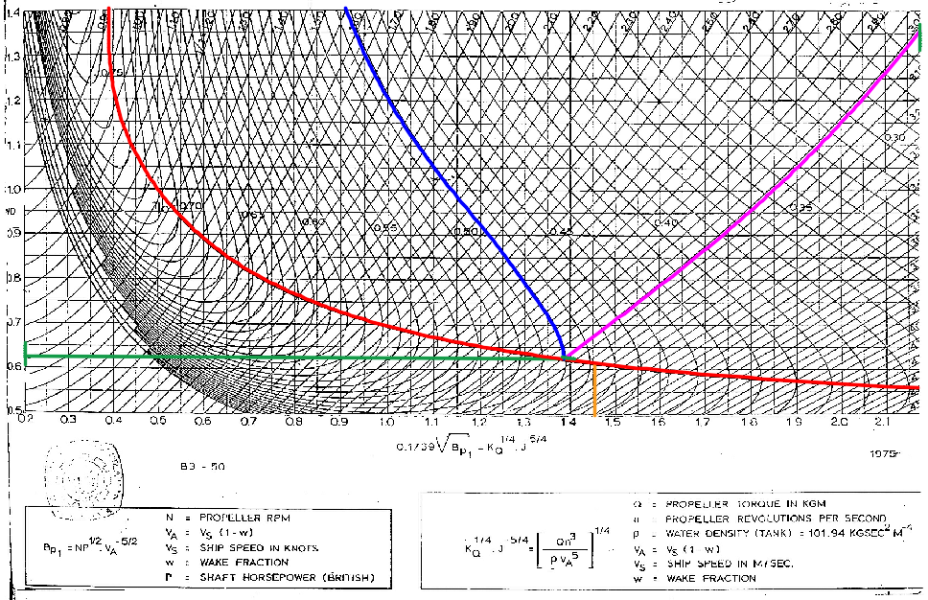
 | B4-100 | 2.268 | 6.037 | 0.339 | 0.0980 | 939.44 | 307.926 | 1.00 | 307.93 | 0.20678059653
 | B5-45 | 2.268 | 5.982 | 0.345 | 0.0997 | 923.19 | 302.398 | 0.45 | 136.08 | 0.21042063433
 | B5-60 | 2.268 | 6.037 | 0.339 | 0.0980 | 939.44 | 307.926 | 0.60 | 184.76 | 0.20678059653
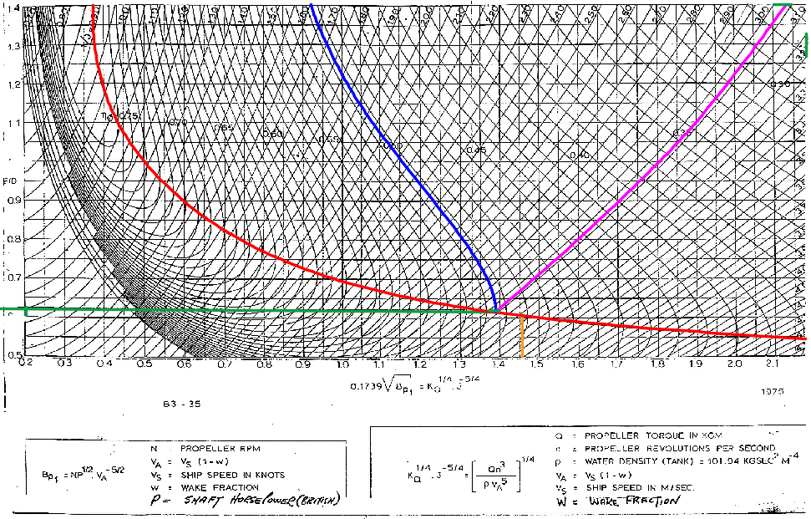
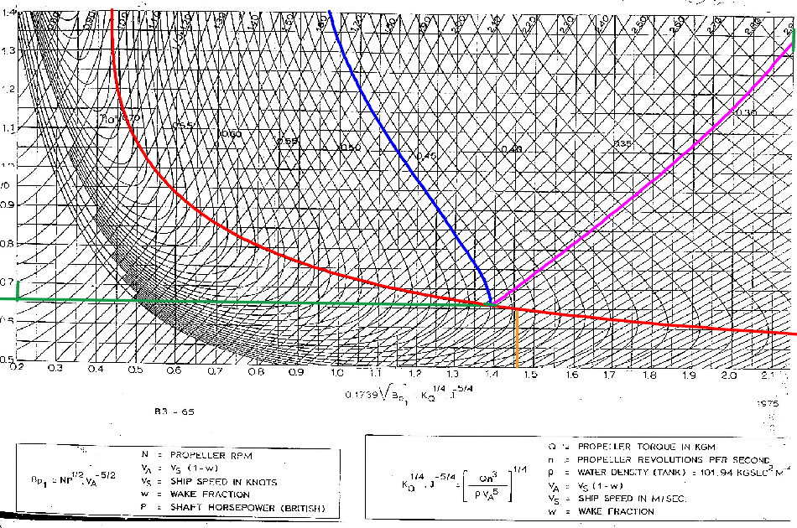
 | B5-75 | 2.268 | 5.975 | 0.346 | 0.1000 | 920.98 | 301.648 | 0.75 | 226.24 | 0.21092434445
 | B5-90 | 2.268 | 6.061 | 0.337 | 0.0972 | 946.87 | 310.455 | 0.90 | 279.41 | 0.20515679799
 | B5-105 | 2.268 | 5.908 | 0.354 | 0.1021 | 901.26 | 294.941 | 1.05 | 309.69 | 0.21553918704
 | B6-50 | 2.268 | 5.777 | 0.369 | 0.1064 | 863.20 | 281.994 | 0.50 | 141.00 | 0.22504334905
 | B6-65 | 2.268 | 5.826 | 0.363 | 0.1048 | 877.46 | 286.846 | 0.65 | 186.45 | 0.22138533423
 | B6-80 | 2.268 | 5.817 | 0.364 | 0.1051 | 874.60 | 285.872 | 0.80 | 228.70 | 0.22210986394
 | B6-95 | 2.268 | 5.740 | 0.374 | 0.1076 | 852.58 | 278.383 | 0.95 | 264.46 | 0.22784585048

 | Syarat Tidak Kavitasi : |  | τC burril | > | τc cal

 | Karena nilai kavitasi dari hasil perhitungan lebih kecil
 | dari angka kavitasi dari hasil pembacaan pada grafik buril maka tidak terjadi kavitasi.
 | Propeller yang dipilih yaitu propeller dengan ketentuan :
 | 1. Diameter propeller yang dipilih harus kurang dari diameter max
 | 2. Tidak terjadi kavitasi pada propeller
 | 3. Propeller yang dipilih mempunyai efisiensi yang paling bagus
 |  |  |  |  |  | 5.1227
 | Propeller Yang Dipilih |  |  |  |  | 7.4524
 | Sehingga dipilih propeller : |  |  |  |  | 1.455
 | Type = | B3-35 |  |  |  | 0.2926
 | Db = | 5.505 | m
 | P/Db = | 0.700
 | η = | 0.593
 | N = | 136.054 | rpm | 2.2675736961 | rps
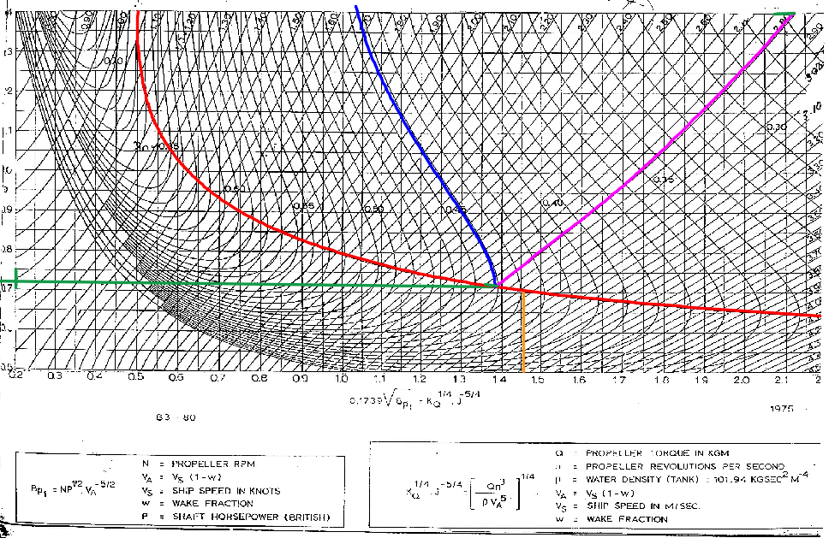

 | Type | Ap | τC cal | τC burril | Kavitasi
 | B3-35 | 81.257 | #REF! | 0.1157 | #REF! | 0.24685525849
 | B3-50 | 81.257 | #REF! | 0.1159 | #REF! | 0.24728032247
 | B3-65 | 80.682 | #REF! | 0.1164 | #REF! | 0.24856202176
 | B3-80 | 79.204 | #REF! | 0.1290 | #REF! | 0.28071438961
 | B4-40 | 81.646 | #REF! | 0.0919 | #REF! | 0.19430144467
 | B4-55 | 80.579 | #REF! | 0.1234 | #REF! | 0.26591967987
 | B4-70 | 80.949 | #REF! | 0.0949 | #REF! | 0.20039716729
 | B4-85 | 80.210 | #REF! | 0.1004 | #REF! | 0.21176783773
 | B4-100 | 78.896 | #REF! | 0.0980 | #REF! | 0.20678059653
 | B5-45 | 80.641 | #REF! | 0.0997 | #REF! | 0.21042063433
 | B5-60 | 80.846 | #REF! | 0.0980 | #REF! | 0.20678059653
 | B5-75 | 80.620 | #REF! | 0.1000 | #REF! | 0.21092434445
 | B5-90 | 80.025 | #REF! | 0.0972 | #REF! | 0.20515679799
 | B5-105 | 79.102 | #REF! | 0.1021 | #REF! | 0.21553918704
 | B6-50 | 79.615 | #REF! | 0.1064 | #REF! | 0.22504334905
 | B6-65 | 80.025 | #REF! | 0.1048 | #REF! | 0.22138533423
 | B6-80 | 79.820 | #REF! | 0.1051 | #REF! | 0.22210986394
 | B6-95 | 79.615 | #REF! | 0.1076 | #REF! | 0.22784585048

Daya Efektif
Besarnya daya yang dibutuhkan untuk mengatasi gaya hambat dari badan kapal
(Hull) agar kapal dapat sesuai dengan kecepatan sebesar Vs
a | Daya Efektif Kapal (EHP)
 | EHP = | RT x VS
 | = | #REF! | kW
 | = | #REF! | HP
 | Dimana :
 | RT = | #REF! | kN
 | Vs = | 8.231 | m/s

2 | Daya yang disalurkan (DHP)
 | ηrr = | Ratio antara efisiensi baling-baling pada saat open water.
 | = | Behind the ship umumnya berkisar
 | = | 1,02-1,05
 | = | 1.05

 | ηp = | Ratio antara daya dorong dengan daya yang disalurkan
 | = | 0.593

 | ηH= | Efisiensi Ratio antara daya efektif dengan daya dorong
 | = | (1-t)/(1-w)
 | = | 1.1225

 | Coeffisien Propulsif (Pc)
 | Pc = | ηrr x ηp x ηH
 | = | 0.699

 | Sehingga didapatkan
 | DHP = | EHP/Pc
 | = | #REF! | kW
 | = | #REF! | HP

3 | Daya Dorong (THP)
 | THP adalah daya yang dikirimkan propeller ke air.
 | THP = | EHP / ƞH
 | = | #REF! | kW
 | = | #REF! | HP

4 | Daya Pada Poros Baling – Baling (SHP)
 | Di sini kapal memiliki kamar mesin di bagian belakang, dengan loss 2%. Sehingga
 | harga efisiensi bantalan dan tabung baling - baling atau ηSηB adalah 0,98.
 | SHP = | DHP / ηSηB
 |  | dalam perancangan ini direncanakan ηSηB sebesar 0,98
 | = | #REF! | kW
 | = | #REF! | HP

5 | Daya Penggerak Utama (BHP)
 | Sistem roda gigi pada kapal ini direncanakan menggunakan Gigi Reduksi Tunggal
 | atau Single Reduction Gears dengan loss 2% untuk arah maju dan Gigi Pembalik
 | atau Reversing Gears dengan loss 1% Dari data sistem ini dapat diketahui harga
 | efisiensi sistem roda gigi transmisi atau ηG dari setiap sistem adalah
 | 1. ηG Single Reduction Gears = 0,98
 | 2. ηG Reversing Gears = 0,99

 | Dan pemilihannya ialah single reduction gears = 0,98 dengan loss 2%,

 | BHPSCR = | SHP / ηG
 | = | #REF! | kW
 | = | #REF! | HP

 | Besarnya daya motor penggerak utama atau motor induk ini adalah daya keluaran
 | pada pelayaran normal atau SCR, dimana besarnya adalah 90 % dari daya keluaran
 | pada kondisi maksimum atau MCR didapat dari project guide
 | BHPMCR = | BHPSCR / 0,9
 | = | #REF! | kW
 | = | #REF! | HP

 | Daya engine yang dipilih adalah >9127 kW.
 | Jadi keperluan daya masih tercukupi.

EPM
Data Utama
diambil dari perhitungan kapal dengan metode harvarld
 | t = | 0.203
 | w = | 0.29
 | Vs = | 16 | knot
 | = | 8.231 | m/s
 | ρ air laut = | 1025 | kg/m3
 | S = | #REF! | m³
 | Ct = | #REF!

Data Propeller
diambil dari pemilihan propeller
Tipe Propeller = |  | B3-35
Db(m) = |  | 5.50
(P/Db) = |  | 0.7
η propeller = |  | 0.593
Rpm Propeller = |  | 136.054

Tahanan total pada saat clean hull
 | Rt trial = | #REF!

Tahanan total pada saat service lambuung telah di fouling
 | Rt dinas = | #REF!
Symbol
 | a = | Konstanta
 | β = | konstanta
 | KT = | Koefisien Gaya Dorong (thrust) Baling-baling
 | J = | Koefisien Gaya Advanced Baling-baling
 | KQ = | Koefisien Torsi Baling-Baling
 | Q = | Torsi

Langkah Perhitungan
1 | Menghitung Koefisien α
 | Rt = | 0.5 x ρ x Ct x S x vs2
 | = | a x vs2

 | α trial = | Rt / Vs2
 | = | #REF!

 | α service = | Rt / Vs2
 | = | #REF!

2 | Menghitung Koefisien β
 | β = | α / {(1-t) (1-w)2 ρ D2}

 | β trial = | #REF!

 | β service = | #REF!

3 | Membuat Kurva hubungan KT-J
 | Setelah diperoleh nilai β, dan nilai J divariasikan 0 – 1 , kemudian akan didapatkan nilai KTSHIP. Dimana KTSHIP diperoleh dari rumusan berikut. KT = β x J2
 | KT = | β x J2

 | J | J2 | KTtrial | KTservice
 | 0 | 0 | #REF! | #REF!
 | 0.1 | 0.01 | #REF! | #REF!
 | 0.2 | 0.04 | #REF! | #REF!
 | 0.3 | 0.09 | #REF! | #REF!
 | 0.4 | 0.16 | #REF! | #REF!
 | 0.5 | 0.25 | #REF! | #REF!
 | 0.6 | 0.36 | #REF! | #REF!
 | 0.7 | 0.49 | #REF! | #REF!
 | 0.8 | 0.64 | #REF! | #REF!
 | 0.9 | 0.81 | #REF! | #REF!
 | 1 | 1 | #REF! | #REF!
 | .
 | Sesuai dengan data di atas didapatkan kurva sebagai berikut :

Ship's KT-J Diagram

4 | Membaca grafik KTPROP – KQ - η kurva open water test Pembacaan kurva dilakukan sesuai dengan jenis propeller yang kita pilih yaitu B3-65

 |  | (P/Db) | 0.700 |  |  |  | 0.021367521368 | 4.68 | 0.1
 |  | J | KT | 10KQ | η
 |  | 0 | 0.247 | 0.243 | 0 |  | 1.000 | 4.390 | 0.093803418803
 |  | 0.1 | 0.224 | 0.226 | 0.159 |  | 2.000 | 3.970 | 0.084829059829
 |  | 0.2 | 0.198 | 0.205 | 0.308 |  | 3.000 | 3.050 | 0.065170940171
 |  | 0.3 | 0.168 | 0.182 | 0.447 |  | 4.000 | 1.010 | 0.021581196581
 |  | 0.4 | 0.138 | 0.157 | 0.562 |  | 5.000 | 0.580 | 0.012393162393
 |  | 0.5 | 0.102 | 0.131 | 0.631 |  | 6.000 | 1.720 | 0.036752136752
 |  | 0.6 | 0.066 | 0.101 | 0.634 |  |  | 1.280 | 0.02735042735
 |  | 0.7 | 0.027 | 0.067 | 0.473
 |  | 0.8 | 0.000 | 0.000 | 0.000
Open Water Test Curve B3-35

TITIK OPERASI pROPELLER cLEAN hULL

 | = | Perpotongan J | Perpotongan Kt | Perpotongan 10Kq | Perpotongan Eff
 | 0 | 0.3980 | 0.139 | 0.1530 | 0.56
 | 0.1 | 0.3980 | 0.139 | 0.1530 | 0.56
 | 0.2 | 0.3980 | 0.139 | 0.1530 | 0.56
 | 0.3 | 0.3980 | 0.139 | 0.1530 | 0.56
 | 0.4 | 0.3980 | 0.139 | 0.1530 | 0.56
 | 0.5 | 0.3980 | 0.139 | 0.1530 | 0.56
 | 0.6 | 0.3980 | 0.139 | 0.1530 | 0.56
 | 0.7 | 0.3980 | 0.139 | 0.1530 | 0.56
 | 0.8 | 0.3980 | 0.139 | 0.1530 | 0.56 |  |  |  |  |  |  |  | = | Perpotongan J | Perpotongan Kt | Perpotongan 10Kq | Perpotongan Eff
 |  |  |  |  |  |  |  |  |  |  |  |  | 0 | 0.42 | 0.145 | 0.169 | 0.5645
 |  |  |  |  |  |  |  |  |  |  |  |  | 0.1 | 0.42 | 0.145 | 0.169 | 0.5645
 |  |  |  |  |  |  |  |  |  |  |  |  | 0.2 | 0.42 | 0.145 | 0.169 | 0.5645
 |  |  |  |  |  |  |  |  |  |  |  |  | 0.3 | 0.42 | 0.145 | 0.169 | 0.5645
 |  |  |  |  |  |  |  |  |  |  |  |  | 0.4 | 0.42 | 0.145 | 0.169 | 0.5645
 |  |  |  |  |  |  |  |  |  |  |  |  | 0.5 | 0.42 | 0.145 | 0.169 | 0.5645
 |  |  |  |  |  |  |  |  |  |  |  |  | 0.6 | 0.42 | 0.145 | 0.169 | 0.5645
 |  |  |  |  |  |  |  |  |  |  |  |  | 0.7 | 0.42 | 0.145 | 0.169 | 0.5645
 |  |  |  |  |  |  |  |  |  |  |  |  | 0.8 | 0.42 | 0.145 | 0.169 | 0.5645

 | = | Perpotongan J | Perpotongan Kt | Perpotongan 10Kq | Perpotongan Eff
 | 0 | 0.3850 | 0.143 | 0.1575 | 0.548
 | 0.1 | 0.3850 | 0.143 | 0.1575 | 0.548
 | 0.2 | 0.3850 | 0.143 | 0.1575 | 0.548 |  |  | 2.5310048089 | 29.4 | 74.411541382 | = | Perpotongan J | Perpotongan Kt | Perpotongan 10Kq | Perpotongan Eff
 | 0.3 | 0.3850 | 0.143 | 0.1575 | 0.548 |  |  |  |  |  | 0 | 0.4 | 0.155 | 0.174 | 0.546
 | 0.4 | 0.3850 | 0.143 | 0.1575 | 0.548 |  |  |  |  |  | 0.1 | 0.4 | 0.155 | 0.174 | 0.546
 | 0.5 | 0.3850 | 0.143 | 0.1575 | 0.548 |  |  |  |  |  | 0.2 | 0.4 | 0.155 | 0.174 | 0.546
 | 0.6 | 0.3850 | 0.143 | 0.1575 | 0.548 |  |  |  |  |  | 0.3 | 0.4 | 0.155 | 0.174 | 0.546
 | 0.7 | 0.3850 | 0.143 | 0.1575 | 0.548 |  |  |  |  |  | 0.4 | 0.4 | 0.155 | 0.174 | 0.546
 | 0.8 | 0.3850 | 0.143 | 0.1575 | 0.548 |  |  |  |  |  | 0.5 | 0.4 | 0.155 | 0.174 | 0.546
 |  |  |  |  |  |  |  |  |  |  | 0.6 | 0.4 | 0.155 | 0.174 | 0.546
 |  |  |  |  |  |  |  |  |  |  | 0.7 | 0.4 | 0.155 | 0.174 | 0.546
 |  |  |  |  |  |  |  |  |  |  | 0.8 | 0.4 | 0.155 | 0.174 | 0.546

 | Dimana kita akan mendapatkan nilai sebagai berikut
 | 1. Pada kondisi clean hull |  |  | 2. Pada kondisi rough hull
 | KT = | 0.1390 |  | KT = | 0.143
 | KQ = | 0.0153 |  | KQ = | 0.01575
 | J = | 0.3980 |  | J = | 0.385
 | η = | 0.5600 |  | η = | 0.548
 | Dari harga J yang di dapat diatas kita dapat mengetahui harga n (putaran) propeller yang bekerja pada effisiensi tersebut.

 | 1. Pada kondisi clean hull
 | n = | Va / JxD | Va = | 5.844 | m/s
 | = | 2.66741 | rps
 | = | 160.04 | rpm | putaran main engine = |  | 705.80 | rpm

 | 2. Pada kondisi rough hull hull
 | n = | Va / JxD
 | = | 2.76 | rps
 | = | 165.45 | rpm | putaran main engine = |  | 661.80 | rpm

titik operasi propeller rough hull
 | Rps = | Rpm / 60 |  | BHP = | DHP/(ηG)
 | Q = | (KQ x ρ x Db5 x n2)
 | DHP = | Q x n x 2π
 | SHP = | DHP/(ηsηb)

 | Tabel diatas merupakan perhitungan daya mesin pada putaran tertentu dengan kondisi lambung kapal yang masih bersih (clean hull) tidak ada karat maupun binatang laut yang menempel pada lambung kapal(fouling).

 | Pada kondisi clean hull

 | Rasio Gearbox |  |  | 4.41 | BHP | 3150 | N engine |  | 720
 | n-engine | n-propeller | n-propeller | Q | DHP | SHP | BHPSCR | RPM | BHPSCR
 | (rpm) | (rpm) | (rps) |  | (kW) | (kW) | (kW) | (%) | (%)
 | 50 | 11.34 | 0.19 | 2.83 | 3.36 | 3.43 | 3.50 | 6.94 | 0.11
 | 100 | 22.68 | 0.38 | 11.32 | 26.87 | 27.42 | 27.98 | 13.89 | 0.89
 | 150 | 34.01 | 0.57 | 25.48 | 90.70 | 92.55 | 94.44 | 20.83 | 3.00
 | 200 | 45.35 | 0.76 | 45.29 | 214.99 | 219.37 | 223.85 | 27.78 | 7.11
 | 250 | 56.69 | 0.94 | 70.77 | 419.90 | 428.47 | 437.21 | 34.72 | 13.88
 | 300 | 68.03 | 1.13 | 101.90 | 725.58 | 740.39 | 755.50 | 41.67 | 23.98
 | 350 | 79.37 | 1.32 | 138.70 | 1152.20 | 1175.71 | 1199.70 | 48.61 | 38.09
 | 400 | 90.70 | 1.51 | 181.16 | 1719.90 | 1755.00 | 1790.81 | 55.56 | 56.85
 | 450 | 102.04 | 1.70 | 229.29 | 2448.84 | 2498.81 | 2549.81 | 62.50 | 80.95
 | 500 | 113.38 | 1.89 | 283.07 | 3359.17 | 3427.73 | 3497.68 | 69.44 | 111.04
 | 550 | 124.72 | 2.08 | 342.51 | 4471.06 | 4562.31 | 4655.41 | 76.39 | 147.79
 | 600 | 136.05 | 2.27 | 407.62 | 5804.65 | 5923.11 | 6043.99 | 83.33 | 191.87
 | 650 | 147.39 | 2.46 | 478.39 | 7380.10 | 7530.72 | 7684.41 | 90.28 | 243.95
 | 700 | 158.73 | 2.65 | 554.82 | 9217.57 | 9405.69 | 9597.64 | 97.22 | 304.69
 | 720 | 163.27 | 2.72 | 586.97 | 10030.44 | 10235.14 | 10444.02 | 100.00 | 331.56

 |  |  |  |  |  |  |  |  |  |  |  |  | 1.8 | 0.2 |  | 0.06

 | Pada kondisi rough hull
 | Rasio Gearbox |  |  | 4 | BHP | 3150 | N engine |  | 720
 | n-engine | n-propeller | n-propeller | Q | DHP | SHP | BHPSCR | RPM | BHPSCR
 | (rpm) | (rpm) | (rps) |  | (kW) | (kW) | (kW) | (%) | (%)
 | 50 | 12.50 | 0.21 | 3.54 | 4.63 | 4.73 | 4.83 | 6.94 | 0.15
 | 100 | 25.00 | 0.42 | 14.17 | 37.07 | 37.83 | 38.60 | 13.89 | 1.23
 | 150 | 37.50 | 0.63 | 31.88 | 125.12 | 127.67 | 130.28 | 20.83 | 4.14
 | 200 | 50.00 | 0.83 | 56.67 | 296.58 | 302.63 | 308.81 | 27.78 | 9.80
 | 250 | 62.50 | 1.04 | 88.55 | 579.25 | 591.07 | 603.14 | 34.72 | 19.15
 | 300 | 75.00 | 1.25 | 127.51 | 1000.95 | 1021.37 | 1042.22 | 41.67 | 33.09
 | 350 | 87.50 | 1.46 | 173.55 | 1589.47 | 1621.90 | 1655.01 | 48.61 | 52.54
 | 400 | 100.00 | 1.67 | 226.68 | 2372.62 | 2421.04 | 2470.44 | 55.56 | 78.43
 | 450 | 112.50 | 1.88 | 286.90 | 3378.20 | 3447.14 | 3517.49 | 62.50 | 111.67
 | 500 | 125.00 | 2.08 | 354.19 | 4634.01 | 4728.59 | 4825.09 | 69.44 | 153.18
 | 550 | 137.50 | 2.29 | 428.57 | 6167.87 | 6293.75 | 6422.19 | 76.39 | 203.88
 | 600 | 150.00 | 2.50 | 510.04 | 8007.58 | 8171.00 | 8337.75 | 83.33 | 264.69
 | 650 | 162.50 | 2.71 | 598.58 | 10180.93 | 10388.70 | 10600.72 | 90.28 | 336.53
 | 700 | 175.00 | 2.92 | 694.22 | 12715.73 | 12975.24 | 13240.04 | 97.22 | 420.32
 | 661.80 | 165.45 | 2.76 | 620.51 | 10745.29 | 10964.58 | 11188.34 | 91.92 | 355.19
 | 720 | 180.00 | 3.00 | 734.45 | 13837.09 | 14119.48 | 14407.63 | 100.00 | 457.39

Poros Prop
1 | Perencanaan Poros Propeller

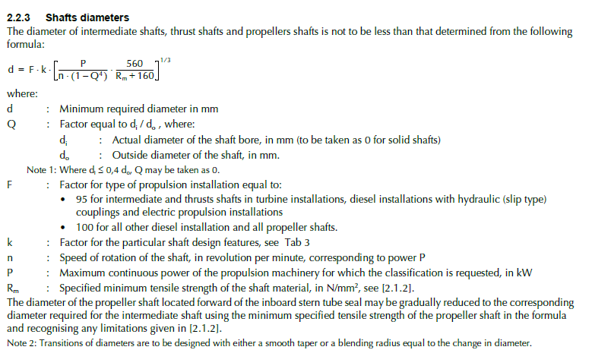
1.1 | Perencanaan Diameter Poros Propeller
 | Ds = | [(5.1 / τa) * Kt * Cb * T] / 3
 | Ds = | Diameter Poros Propeller (mm)
 | τa = | Tegangan geser yang diijinkan (Kg/mm2)
 | Kt = | Faktor Konsentrasi Tegangan
 | Cb = | Faktor Beban Lentur
 | T = | Momen puntir rencana (kg mm)

a | Daya Perencanaan (Pd)
 | Pd = | fc * p
 | fc = | Faktor koreksi daya
 | p = | Daya pada poros (SHP) dalam kw

 | tabel faktor-faktor koreksi daya yang akan ditransmisikan fc
 |  | daya yang akan ditransmisikan |  |  | fc
 |  | (Daya Rata - Rata) |  |  | 1.2 - 2.0
 |  | (Daya Maksimum) |  |  | 0.8 - 1.2
 |  | (Daya normal) |  |  | 1.0 - 1.5

 | diambil fc = |  | 1
 | nilai SHP diambil dari perhitungan sebelumnya
 | SHP = | 10073.15 | HP
 |  | 7717.34 | kW
 | jadi Pd = | 7717.34 | kW

b | Momen Puntir Rencana (T)
 | T = | 9.74 * 105 * (Pd / N)
 |  | T = | Momen puntir rencana (kg mm)
 |  | N = | putaran poros (rpm)
 |  | Pd = | Daya perencanaan (kW)
 | nilai N adalah putaran propeller dalam rpm
 | N = | 136 | rpm
 | jadi T = | 55247689 | kg mm

c | Tegangan Geser yang Diijinkan (τa)
 | τa = | σb/(sf1 * sf2)
 |  | material poros adalah:
 |  | S 35 C,σb= | 246.85525849 | kg/mm2
 |  | sf1 = untuk material baja karbon= |  |  | 6
 |  | sf2 = 1.3 ~ 3 diambil= |  |  | 2
 | jadi τa = | 20.57 | Kg/mm2

d | Faktor Konsentrasi Tegangan (kt)
 | Kt = | 1.0 | ( Tumbukan halus )
 | Kt = | 1.0-1.5 | ( Sedikit tumbukan )
 | Kt = | 1.5 - 3.0 | ( Tumbukan kasar )
 | Diambil Kt = | 1.5

e | Faktor Beban Lentur (Cb)
 | Cb = | 1.0 | ( Tidak mengalami lenturan )
 | Cb = | 1.2 – 2.3 | ( Mengalami lenturan )
 | Diambil Cb = | 2.0

f | Diameter Poros Propeller (Ds)
 | Ds = [(5.1 / Ta) * Kt * Cb * T]1/3
 | = | 345.08 | mm
 | ~ | 345 | mm
g | Tegangan Geser yang Bekerja (τ)
 | τ = | 5.1*T / (Ds^3)
 | = | 6.86 | Kg/mm2
 | persyaratan bahwa |  | τa | > | τ
 |  |  | 20.57 | > | 6.86
 | sehingga persyaratan tegangan geser |  |  |  | memenuhi
 | (Ir. Sularso, MSME DAASAR PEMILIHAN DAN PERENCANAAN ELEMEN MESIN)

h | Perhitungan Persyaratan Pembanding
 | (BKI vol. III section 4 . C.2)

 | Dimana :
 | DS = | diameter poros hasil perhitungan
 | di = | diameter dari saft bore. Apabila pore pada poros kurang dari 0.4 Ds maka persamaan berikut dapat digunakan = 1-(di/da)4 = 1 |  |  |  |  |  |  |  |  | Berdasarkan BV Class Part C, Ch 1, Sec 7, hal 191

 | = | 1
 | da = | diameter saft aktual
 | Pw (SHP) = | 7717.34 | kW
 | N = | putaran propeller
 | = | 136.05 | RPM
 | Rm = | kuat ratik dari material propeller ( 400 hingga 600 N/mm2 )
 | = | 580 | N/mm²
 | Cw = | (560)/(Rm + 160)
 | = | 0.784
 | F = | tipe instalasi penggerak untuk propeller (saft)
 | = | 35
 | k = | propeller saft mengggunakan stern tube seal
 |  | 1.15

 | Ds min = | 142.588 | mm
 |  | 143 | mm

 | syarat diameter bahwa |  | Ds | > | Ds min
 |  |  | 345 | > | 143
 | Sehingga | syarat diameter poros |  | memenuhi

2 | PERENCANAAN PERLENGKAPAN PROPELLER

 |  |  |  |  | gil

 | keterangan gambar |  |  |  | 1 : | 1000
 | Dba = | diameter boss propeller pada bagian belakang |  |  |  | 0.82737
 | Dbf = | diameter boss propeller pada bagian depan |  |  |  | 0.96527
 | Db = | diameter boss propeller = ( Dba + Dbf )/2 |  |  |  | 0.91931
 | Lb = | panjang boss propeller |  |  |  | 0.82818
 | Ln = | panjang bantalan duduk dari propeller |  |  |  | 0.24845
 | tb = | tebal poros boss propeller |  |  |  | 0.18579
 | rf = | jari jari blade face |  |  |  | 0.18579
 | rb = | jari jari blade back |  |  |  | 0.24772
 | Ds = | diameter poros |  |  |  | 0.34508
 | Da = | diameter terkecil ujung konis |  |  |  | 0.25306

2.1 | PERHITUNGAN BOSS PROPELLER
a | Diameter Boss Propeller (Db)
 | Db = | 0.167 x Dprop
 | = | 919.31 | mm
 | tr = | 0.045 x Dprop
 | = | 247.72 | mm
 | (Van Lammern, "Resistance, Propulsion and steering of ship")

b | Diameter Boss Terkecil (Dba)
 | Dba/Db = | 0.85 s/d 0.9, diambil 0.9
 | = | 0.9 X Db
 | Dba = | 827 | mm
 | (T. O'brien, "The Design Of Marine Screw Propeller")

c | Diameter Boss Propeller Terbesar ( Dbf)
 | Dbf/Db = | 1.05 sampai 1.1, Diambl 1.05
 | = | 1.05 x Db
 | Dbf = | 965 | mm
 | (T. O'brien, "The Design Of Marine Screw Propeller")

d | Panjang Boss Propeller (Lb)
 | Lb/Ds = | 1.8 sampai 2.4, Diambil 2
 | = | 2 x Ds
 | Lb = | 828 | mm
 | (T. O'brien, "The Design Of Marine Screw Propeller")

e | Panjang Lubang Dalam Boss Propeller (Ln)
 | Ln/Lb = | 0.3
 | = | 0.3 X Lb
 | Ln = | 248 | mm

 | tb/tr = | 0.75
 | = | 0.75 x tr
 | tb = | 186 | mm

 | rf/tr = | 0.75 |  |  |  |  |  |  | 9.7579 | 0.060873753574
 | = | 0.75 x tr |  |  |  |  |  |  |  | 0.594
 | rf = | 186 | mm

 | rb/tr = | 1
 | = | 1 x tr
 | rb = | 247.7 | mm
 | (T. O'brien, "The Design Of Marine Screw Propeller")

2.2 | Tebal Sleeve (s)
 | (BKI vol. III 2006)
 | S ≥ 0.03 Ds + 0.75
 | jadi S ≥ | 11.102281166 | mm
 | Perencanaan | 18 | mm

2.3 | BENTUK UJUNG POROS PROPELLER
a | Panjang Konis
 | Panjang Konis atau Lb berkisar antara 1.8 sampai 2.4 diameter poros
 | Diambil, | Lb = | 2 x Ds
 |  | = | 690 | mm
b | Kemiringan Konis
 | Biro Klasifikasi Indonesia menyarankan harga kemiringan konis berkisar antara 1/10 sampai 1/15. Diambil sebesar = 1/15

 | x = | 1/15 x Lb
 | = | 46 | mm
 | (BKI vol. III 2006)

c | Diameter Terkecil Ujung Konis
 | Da = | Ds - 2*x
 | = | 253.05576184 | mm
 | = | 253 | mm | 126.52788092
 | (T. O'brien, "The Design Of Marine Screw Propeller")

d | Diameter Luar Pengikat Boss
 | Biro Klasifikasi Indonesia menyarankan harga diameter luar pengikat boss atau Du tidak boleh kurang dari 60% diamater poros

 | dn = | 60% x Ds
 | = | 207
 | (BKI vol. III 2006)

2.4 | MUR PENGIKAT PROPELLER
 | (BKI vol. III 2006)
a | Diameter Ulir Luar (d)
 | menurut BKI Vol. III, diameter luar ulir(d) ≥ diameter konis yang terbesar :
 | d≥ | 0.6 x Ds
 | d≥ | 207 | mm
 | Diambil d = | 207.0 | mm
 |  |  |  |  |  |  |  | d = | 0.20700
b | Diameter Inti |  |  |  |  |  |  | di = | 0.16560
 | Dari sularso untuk diameter luar ulir >3 mm, maka diameter inti adalah : |  |  |  |  |  |  | Do = | 0.41400
 | di= | 0.8 x d |  |  |  |  |  | H = | 0.18630
 | = | 166 | mm

c | Diameter Luar Mur (Do)
 | Do = | 2 x d
 | = | 414 | mm

d | Tebal/Tinggi Mur (H)
 | Dari sularso untuk ukuran standar tebal mur adalah (0,8~1) diameter poros,
 | sehingga: | H = | 0.9 x d
 |  | = | 186 | mm

2.5 | PERENCANAAN PASAK PROPELLER
 | Sumber untuk perencanaan pasak diambil dari buku Dasar Perencanaan dan Pemilihan Elemen Mesin karya “Ir. Soelarso Ms.Me”.

 | Dalam menentukan dimensi dan spesifikasi pasak propeller yang diperlukan, berikut ini urutan perhitungannya :

a | Momen Torsi (Mt) Pada Pasak :

 | Dimana =
 | MT = | Momen Torsi (Kg.m)
 | DH = | Delivery Horse Power (Hp) |  |  | #REF! | HP
 | N = | Kecepatan Putar Propeller (Rpm) |  |  | 136

 | Sehingga :
 | Mt = | #REF! | Kg.m

b | Parameter yang Dibutuhkan
- | Diameter Poros (Ds)
 | sesuai perhitungan sebelumnya Ds = |  |  | 345 | mm
- | Panjang Pasak (L)
 | Panjang pasak (L) antara (0,75–1,5) Ds dari buku DP dan PEM hal. 27,(diambil 1,5)
 | L = | 1 x Ds
 | = | 517.61 | mm
 | L diambil = | 518 | mm

- | Lebar Pasak (B)
 | Lebar pasak (B) antara 25% - 30% dari diameter poros menurut buku DP dan PEM
 |  | hal 27, (diambil 30 %)
 | B= | 30% x Ds
 | = | 103.5 | mm

- | Tebal Pasak (t)
 | t= | 1/6 x Ds
 | = | 58 | mm

- | Radius Ujung Pasak (R):
 | R= | 12.5% x Ds
 | = | 43.1 | mm
 |  |  |  | 0.043134504859

- | Luas Bidang Geser (A) :
 | A= | 0.25 x Ds^2 | mm
 | = | 29.77 | mm

 | Bila momen rencana T ditekankan pada suatu diameter poros (Ds), maka gaya sentrifugal (F) yang terjadi pada permukaan poros adalah :

 | = | 55247689 | kgmm = | 5.524768928 | *10^-7mm

 | F =

 | = | 320205.89 | Kgmm2

 | Sedangkan tegangan gesek yang diijinkan (τka) untuk pemakaian umum pada poros diperoleh dengan membagi kekuatan tarik σb dengan faktor keamanan (Sf1 x Sf2), sedang harga untuk Sf umumnya telah ditentukan ;

 | Sf1 | = umumnya (material baja) diambil |  |  | 6
 | Sf2 | = 1,0 – 1,5 , jika beban dikenakan secara tiba-tiba
 |  | 1,5 – 3,0 , jika beban dikenakan tumbukan ringan
 |  | 3,0 – 5,0 , jika beban dikenakan secara tiba-tiba dan tumbukan berat
 | Karena beban pada propeller dikenakan secara tiba-tiba, maka diambil Sf2= |  |  |  |  |  |  | 1.5
 | Bahan pasak digunakan S 45 C dengan harga σb = |  |  |  | 246.85525849 | kg/mm2.
 | τka =

 | τka = | 27.43 | kg/mm2
 | Sedangkan tegangan gesek yang terjadi pada pasak adalah ;
 | τk =

 | τk = | 5.98 | kg/mm2

 | Karena nilai | τka | ≥ | τk
 |  | 27.43 | ≥ | 5.98
 | maka tegangan gesek pasak tersebut |  |  |  | memenuhi
- | Penampang Pasak
 | = | B x t
 | = | 5954 | mm2
- | Kedalaman Alur Pasak (t1)
 | t1 = | 0.5 x t
 | = | 29 | mm
- | Detail Pasak
 | r5 = | 4 | mm
 |  | r4 > r3 > r2 > r1
 |  | r4 = | 8 | mm
 |  | r3 = | 7 | mm
 |  | r2 = | 6 | mm
 |  | r1 = | 5 | mm
 | r6 = | 0.5 x B
 | r6 = | 51.76 | mm

2.6 | KOPLING
 | Kopling direncanakan sebagai berikut
 | Jumlah Baut Kopling
 | * Direncanakan = |  | 8 | buah baut.

a | Ukuran Kopling
* | panjang tirus (BKI) untuk kopling :
 | l = (1.25 – 1.5) x Ds
 | diambil l = 1.5 x Ds
 | jadi,l= | 517.614 | = | 518 | mm
* | Kemiringan tirus :
 | Untuk konis kopling yang tidak terlalu panjang maka direncanakan nilai terendahnya
 | untuk menghitung kemiringan :
 | x = 1/10 x l = |  | 51.761 | mm
 | Diameter terkecil ujung tirus :
 | Da = Ds – 2 x = |  | 242 | mm

* | Diameter luar kopling :
 | Dout = (3 – 5.8) x Ds
 | Diambil, Dout = 3 x Ds =
 |  | = | 1035.2281166 | mm | 1035
* | Ketebalan flange kopling
 | Berdasarkan BKI Volume III section 4 |  |  |  | Faktor Material :
 |  |  |  |  |  | CW = | 560 / ( Rm + 160 )
 | Sfl = |  |  |  |  | Dimana, Rm = | σb x g
 |  |  |  |  |  | = | 2419.1815332
 | pw = | daya perencanaan |  |  | σb = | tegangan geser yang diijinkan
 | Cw = | Faktor material |  |  | g = | gaya gravitasi (9.8)
 | n = | putaran propeller (rpm) |  |  |  | Jadi, Cw = | 560 / (568.4 + 160 )
 | D = | diameter luar kopling yang direncanakan |  |  |  | = | 0.22
 |  | Sfl = | 40.36
 |  | = | 40 | mm

* | Diameter lingkaran baut kopling :
 | Db= | 2.5 x Ds
 | = | 863 | mm
* | Panjang Kopling
 | L= | (2.5~5.5)Ds x 0.5 |  | diambil | 5
 | = | 863 | mm

b | Baut Pengikat Flens Kopling
* | Diameter Minimum Ulir baut Kopling (Df) adalah :
 | Berdasarkan BKI Volume III section 4D 4.2

 | Df=

 | Dimana : | Pw= | SHP (kW) | 7717.34
 |  | Rm= | kekuatan tarik material N/mm2
 |  | n= | putaran poros(= putaran propeller dalam rpm)
 |  | z= | Jumlah Baut (8) buah

 | Jadi :
 | Df= | 29.49
 | = | 29 | mm

 | dk=

 | = | 22.12
 | = | 22 | mm

 | diameter luar mur
 | Do = | 2 x Df
 | Do = | 58.982
 | Tinggi baut
 | H = | (0,8 ~ 1) x Df
 | H = | 29.491

2.7 | Mur Pengikat Flens Kopling
* | Diameter Ulir Luar (d)
 | menurut BKI”78 Vol. III, diameter luar ulir(d) ≥ diameter konis yang terbesar :
 | d≥ | 0.6 x Ds
 | d≥ | 207.046 | mm
 |  | Diambil d = | 207 | mm

* | Diameter Inti
 | Dari sularso untuk diameter luar ulir >3 mm, maka diameter inti adalah :
 | di= | 0.8 x d
 | = | 165.636 | mm

* | Diameter Luar Mur
 | D0= | 2 x d
 | D0= | 414.091 | mm

* | Tinggi Mur
 | H= | (0.8~1)d
 | H= | 207.046 | mm

2.8 | Baut Pengikat Flens Kopling
 | Berdasarkan BKI Volume III section 4D 4.2 Diameter minimum baut kopling (Df) adalah

 | Df=

 | Dimana : | Pw= | SHP (kW) | diameter terkecil ujung konis
 |  | Rm= | kekuatan tarik material N/mm2
 |  | n= | putaran poros(= putaran propeller dalam rpm)
 |  | z= | Jumlah Baut (10) buah

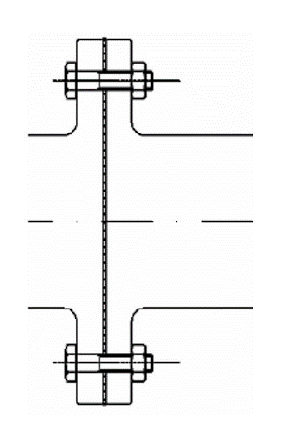
 | Jadi :
 | Df= | 29.49
 | = | 29.00 | mm

2.9 | Mur Pengikat Flens Kopling
 | Diameter luar mur (D0)
 | D0 = | 2 x Df
 | = | 58.982 | mm

 | Tinggi mur (H)
 | H = | (0.8 s/d 1) x Df
 | = | 29.491

2.10. | PERENCANAAN PASAK KOPLING
a. | Bahan Pasak Yang Digunakan adalah S 45 C dengan Spesifikasi Sebagai Berikut :

 | σb = | 58 | Kg/mm2
 | Sf1 = | 6
 | Sf2 = | 1.5
b. | Tegangan Geser Yang Diijinkan (τka) :
 | τka = | σb/(sf1xsf2)
 | = | 6.44

c. | Gaya Tangensial Permukaan Poros (F) :

 | = | 55247689 | = | 5.52 | kgmm

 | Sedangkan,
 | F =

 | = | 320205.89 | Kg

d. | Lebar Pasak (B) :
 | B = | (0.25 ~ 0.35) Ds, diambil 0.25 x Ds sehingga
 | = | 103.523 | mm
 | = | 104 | mm

e. | panjang pasak
 | Dengan Syarat tka ≥ tk, maka nilai "L" dapat diketahui sebagai berikut :
 |  | τk = | F / ( B.L)
 |  | τka ≥ | τk
 |  | τka ≥ | F / ( B.L)
 |  | L ≥ | F / ( B.τka)
 |  | L ≥ | 479.96
 | Syarat pasak (0.75 – 1.5) x Ds , dalam perhitungan ini diambil nilai 0.75 :
 |  | L= | 258.807 | mm
 | Sehingga panjang pasak diambil = |  |  | 259 | mm | 51.761

f. | Tebal Pasak (t) :
 | t = | 1/6 x Ds
 | = | 57.5 | mm

g. | Radius Ujung Pasak (R) :
 | R = | 0.0125 x Ds
 | = | 43 | mm

h. | Luas Bidang Geser (A) :
 | A = | 0.25 x Ds^2
 | = | 29769.368 | mm

i. | Kedalaman Alur Pasak Pada Poros (t1) :
 | t1 = | 50% x t
 | = | 28.756 | mm

j. | Kedalaman Alur Pasak Pada naf (t2) :
 | t2 = | t - t1
 | t2 = | 28.756
 | t2 = | 29 | mm

 | Di samping perhitungan di atas, juga diperlukan perhitungan untuk menghindari dari kerusakan permukaan samping pasak yang disebabkan oleh tekanan bidang Dalam hal ini tekanan permukaan P (kg/mm2) , adalah ;

 | P = | F/L x t
 | = | 21.51 | Kg/mm2
 | Harga tekanan permukaan untuk poros dengan diameter yang besar (> 100 mm) adalah,Pa = 10 kg/mm2. Karena harga P< Pa, maka dengan dimensi tersebut telah memenuhi persyaratan.

3 | PERENCANAAN STERN TUBE

 | Stern tube merupakan tabung poros yang digunakan sebagai media pelumasan poros propeller dengan bearing juga dapat berfungsi sebagai penyekat jika terjadi kebocoran. Pada perencanaan ini, sebagai pelumas poros digunakan minyak. Perencanaan stern tube adalah sebagai berikut :

a | Jenis Pelumasan
 | Jenis pelumasan poros propeller kapal ini direncanakan menggunakan sistem pelumasan oil lubricated.

3.1 | Panjang Tabung Poros Propeller (Ls) :
 | Panjang stern tube disesuaikan dengan jarak antara stern post dengan sekat
 | belakang kamar mesin dalam hal ini diperoleh berdasarkan jarak gading yaitu
 | 600 mm sehingga diperoleh :
 |  | Ls= | 4 x jarak gading
 |  | jarak gading = | 600 | mm
 |  | = | 1800 | mm

3.2 | Perencanaan Bantalan :
 | Berdasarkan dari BKI 1988 vol. III Sec. IV.
a | Bahan bantalan yang digunakan adalah : synthetic rubber
b | Panjang Bantalan Belakang (Lsa) :
 | Lsa = | 2 x Ds
 | = | 690.152 | mm
 |  | 690
c | Panjang Bantalan Depan (Lsf) :
 | Lsf = | 0.8 x Ds
 | = | 276.061 | mm
 |  | 276
d | Tebal Bantalan (B) :
 | Menurut BKI III 1988 tebal bantalan efektif adalah sebagai berikut :

 | B =

 | = | 36.520547448 | mm
 | ~ | 40.0 | mm

e | Jarak maximum yang diijinkan antara bantalan / bearing (lmax) :
 | lmax = | k1 x (Ds^0.5)
 | Dimana, k1 = | 450 (untuk pelumasan dengan oil)
 | = | 8359.30 | mm
 | ~ | 8359 | mm

f | Rumah bantalan (Bearing Bushing )
 | a. Bahan Bushing Bearing yang digunakan adalah : manganese bronze
 | b. Tebal Bushing Bearing ( tb )
 |  | tb = | 0.18 x DS
 |  | tb = | 62 | mm

D. | Tebal Stern Tube (T) :
 | T =

 | = | 36.30 | mm
 | ~ | 36 | mm

 | b = | 1.6 T
 | = | 58
 | = | 60

3.3 | Perlengkapan Packing :
 | Dari Marine Engineer’s Handbook, menghitung besarnya :
 | d1 = diameter tempat packing
 | dB = diameter baut penekan packing
 | l1 = panjang tempat packing
 | t = tebal dari rumah packing
 | t1 = tebal flange rumah packing
 | t2 = tebal flange permukaan packing
 | Ds= | 345 | mm
 | N= | Jumlah Baut
a | Diameter baut penekan packing (dB)
 | Db= | 1.6[(0.12 x D) + 12.7] / √N
 | = | 1.6[(0.12 x 370) + 12.7] / √8
 | = | 24.99 | mm

 | diambil diameter baut penekan packing |  |  | 25
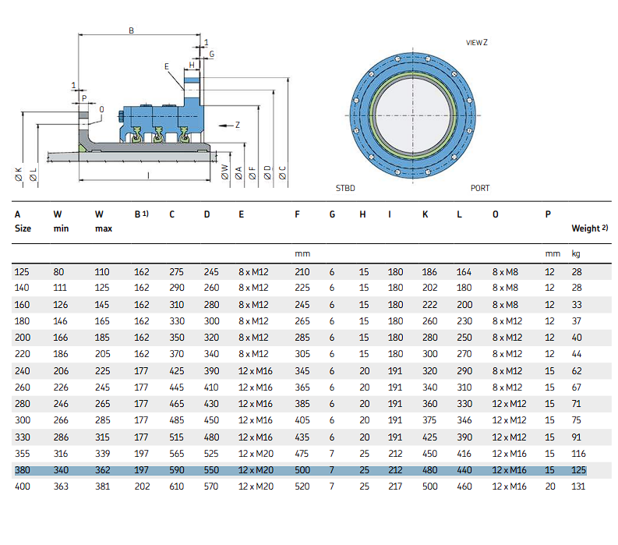
b | Diameter Lingkaran Baut :
 | D1= | 2 x Ds
 | D1= | 690 | mm

c | Penekan Packing (t) :
 | ta = | (0.1 x Ds + 15)
 | = | 49.51 | mm
 | ~ | 50 | mm

 | tb= | (0.1 x Ds + 3.3)
 | = | 38 | mm
 | ~ | 40 | mm

d | Clearance (s) :
 | s= | 0.04 x Ds + 0.2
 | = | 14 | mm

e | Tebal Packing (tpac) :
 | Tebal Packing yang disyaratkan adalah 1 ~ 2√Ds untuk Ds = 357 mm direncanakan tebal rumah packing adalah 20 sampai dengan 40 mm,

 |  | diambil tpac= | 40 | mm
f | Panjang Packing (h) :
 | h= | 3 x tpac
 | = | 120 | mm

g | Panjang Tempat Packing (l1) :
 | l1= | (0.4 x Ds) + 1
 | = | 139.03 | mm
 | ~ | 139 | mm

F. | Stern Post :
 | Berdasarkan BKI vol. III tahun 1988 hal 96.
 | Tinggi buritan berbentuk segi empat untuk panjang kapal L = 109.6 m, maka :
 | i. | Lebar = | (1.4 L) + 90 |  | Dimana : L = | #REF! | m
 |  | = | #REF! | mm
 |  | ~ | #REF! | mm

 | ii. | tebal dinding boss dari propeller=
 |  | = | 0.6 x h
 |  | = | 72 | mm

 | ii. | Tinggi= | (1.6 L) + 15
 |  | = | #REF!
 |  | ~ | #REF! | mm

G. | Perencanaan Guard :
 | Perencanaan gambar untuk guard adalah sebagai berikut :
 |  | i. Panjang Guard = 190 mm
 |  | ii. Tebal Guard = 20 mm

Propeller Gambar
Data Propeller

Propeller
Tipe | Diameter (m) | n (rps) | P/D | η | Ae/A0 | Pitch | Z | Tr
B3-35 | 5.505 | 2.27 | 0.700 | 0.593 | 0.350 | 3.853376445 | 3 | 0.24771705718
R = | 2.752
Dimension of 3 Bladed Propellers Wageningen B-Series

r/R | crZ | ar/cr | br/cr | Sr/D = Ar - BrZ
 | DAE/Ao |  |  | Ar | Br
0.2 | 1.663 | 0.616 | 0.35 | 0.0526 | 0.0040
0.3 | 1.832 | 0.611 | 0.35 | 0.0464 | 0.0035
0.4 | 2 | 0.599 | 0.351 | 0.0402 | 0.0030
0.5 | 2.12 | 0.583 | 0.355 | 0.034 | 0.0025
0.6 | 2.186 | 0.558 | 0.389 | 0.0278 | 0.0020
0.7 | 2.168 | 0.526 | 0.442 | 0.0216 | 0.0015
0.8 | 2.127 | 0.481 | 0.478 | 0.0154 | 0.0010
0.9 | 1.657 | 0.4 | 0.5 | 0.0092 | 0.0005
1.0 | 0 | 0 | 0 | 0.003 | 0.0000

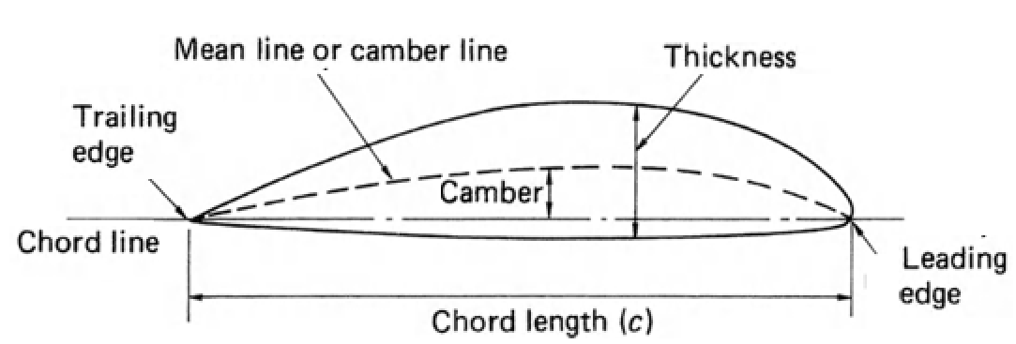

Keterangan :
R | : | Radius propeller
r/R | : | Rasio jarak tebal blade (pitch)
Z | : | Jumlah blade
Cr | : | Panjang antara trailling edge ke leading edge pada r/R
D | : | Diameter propeller
AE/Ao | : | Perbandingan luasan daun propeller dengan seluruh lingkaran propeller
ar | : | Jarak antara generator line ke leading edge
br | : | Jarak maksimum tebal ke leading edge
Sr | : | Tebal maksimum

Perhitungan dengan Metode Wageningen

r/R | crZ | cr | ar/cr | ar | br/cr | br | Sr/D = Ar - BrZ |  | Sr |  |  | r/R | cr | ar | br | Sr | Dr | Ar-Br
 | DAE/Ao | (m) |  | (m) |  | (m) | Ar | Br | (m) |  |  |  | (m) | (m) | (m) | (m) | (m) | (m)
0.2 | 1.663 | 1.068 | 0.616 | 0.658 | 0.350 | 0.374 | 0.0526 | 0.0040 | 0.2235 |  |  | 0.2 | 1.0680 | 0.6579 | 0.3738 | 0.2235 | -0.4101 | 0.2841
0.3 | 1.832 | 1.177 | 0.611 | 0.719 | 0.350 | 0.412 | 0.0464 | 0.0035 | 0.1976 |  |  | 0.3 | 1.1766 | 0.7189 | 0.4118 | 0.1976 | -0.4577 | 0.3071
0.4 | 2.000 | 1.284 | 0.599 | 0.769 | 0.351 | 0.451 | 0.0402 | 0.0030 | 0.1718 |  |  | 0.4 | 1.2845 | 0.7694 | 0.4508 | 0.1718 | -0.5151 | 0.3185
0.5 | 2.120 | 1.362 | 0.583 | 0.794 | 0.355 | 0.483 | 0.0340 | 0.0025 | 0.1459 |  |  | 0.5 | 1.3615 | 0.7938 | 0.4833 | 0.1459 | -0.5678 | 0.3104
0.6 | 2.186 | 1.404 | 0.558 | 0.783 | 0.389 | 0.546 | 0.0278 | 0.0020 | 0.1200 |  |  | 0.6 | 1.4039 | 0.7834 | 0.5461 | 0.1200 | -0.6205 | 0.2373
0.7 | 2.168 | 1.392 | 0.526 | 0.732 | 0.442 | 0.615 | 0.0216 | 0.0015 | 0.0941 |  |  | 0.7 | 1.3924 | 0.7324 | 0.6154 | 0.0941 | -0.6600 | 0.1170
0.8 | 2.127 | 1.366 | 0.481 | 0.657 | 0.478 | 0.653 | 0.0154 | 0.0010 | 0.0683 |  |  | 0.8 | 1.3660 | 0.6571 | 0.6530 | 0.0683 | -0.7090 | 0.0041
0.9 | 1.657 | 1.064 | 0.400 | 0.426 | 0.500 | 0.532 | 0.0092 | 0.0005 | 0.0424 |  |  | 0.9 | 1.0642 | 0.4257 | 0.5321 | 0.0424 | -0.6385 | -0.1064
1.0 | 0.000 | 0.000 | 0.000 | 0.000 | 0.000 | 0.000 | 0.0030 | 0.0000 | 0.0165 |  |  | 1.0 | 0.000 | 0.000 | 0.000 | 0.017 | 0.000 | 0.000

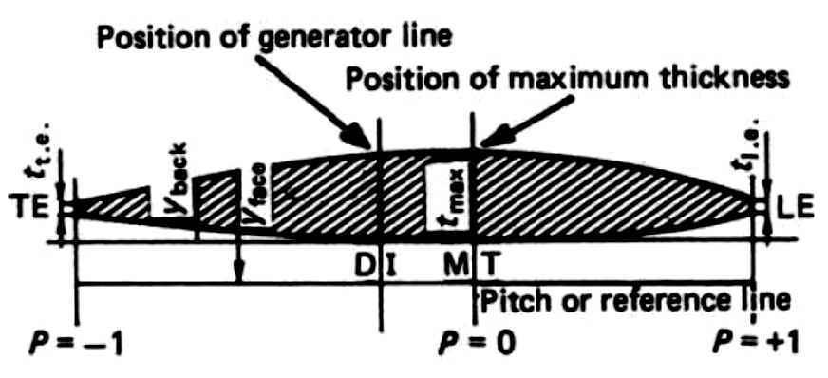
Tabel V1 untuk Y Face Propeller |  |  |  |  |  |  |  |  |  |  |  |  | Untuk Perhitungan Propeller Nose Radius mengacu pada rumusan di Buku The Design of Marine Screw Propeller hal. 72.
r/R | P (m)
 | -1.00 | -0.95 | -0.90 | -0.80 | -0.70 | -0.60 | -0.50 | -0.40 | -0.20 | 0 |  |  | Setelah mengetahui nilai cr, ar, br, dan Sr yang ada di atas, maka selanjutnya adalah penentuan penampang ketebalan tiap bagian daun propeller menggunakan rumus sebagai berikut ini.
0.2 | 0.2826 | 0.263 | 0.24 | 0.1967 | 0.157 | 0.1207 | 0.088 | 0.0592 | 0.0172 | 0
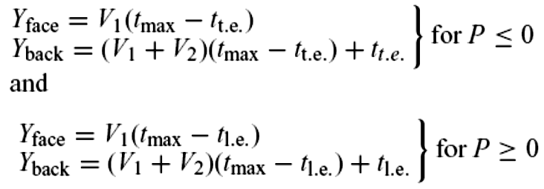
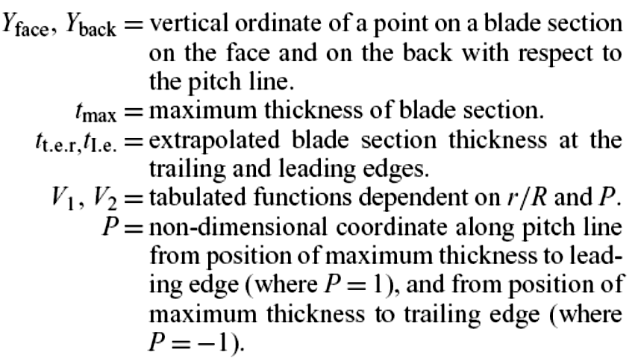
0.3 | 0.2306 | 0.204 | 0.179 | 0.1333 | 0.0943 | 0.0623 | 0.0376 | 0.0202 | 0.0033 | 0
0.4 | 0.1467 | 0.12 | 0.0972 | 0.063 | 0.0395 | 0.0214 | 0.0116 | 0.0044 | 0 | 0
0.5 | 0.0522 | 0.042 | 0.033 | 0.019 | 0.01 | 0.004 | 0.0012 | 0 | 0 | 0
0.6 | 0 | 0 | 0 | 0 | 0 | 0 | 0 | 0 | 0 | 0
0.7 | 0 | 0 | 0 | 0 | 0 | 0 | 0 | 0 | 0 | 0
0.8 | 0 | 0 | 0 | 0 | 0 | 0 | 0 | 0 | 0 | 0
0.9 | 0 | 0 | 0 | 0 | 0 | 0 | 0 | 0 | 0 | 0
1 | 0 | 0 | 0 | 0 | 0 | 0 | 0 | 0 | 0 | 0
(Marine Propellers and Propulsions, hal 104)

For P > 0
Y_{face}= V1(t_{max} – t_{le})
Y_{back} = (V1 + V2) (t_{max} – t_{le})
For P < 0
Y_{face}= V1(t_{max} – t_{te})
Y_{back} = (V1 + V2) (t_{max} – t_{te})
r/R | P (m)
 | 1 | 0.95 | 0.90 | 0.85 | 0.80 | 0.70 | 0.60 | 0.50 | 0.40 | 0.20 | 0
0.2 | 0.356 | 0.2821 | 0.2353 | 0.2 | 0.1685 | 0.118 | 0.0804 | 0.052 | 0.0304 | 0.0049 | 0
0.3 | 0.2923 | 0.2186 | 0.176 | 0.1445 | 0.1191 | 0.079 | 0.0503 | 0.03 | 0.0148 | 0.0027 | 0
0.4 | 0.2181 | 0.1467 | 0.1088 | 0.0833 | 0.0637 | 0.0357 | 0.0189 | 0.009 | 0.0033 | 0 | 0
0.5 | 0.1278 | 0.0778 | 0.05 | 0.0328 | 0.0211 | 0.0085 | 0.0034 | 0.0008 | 0 | 0 | 0
0.6 | 0.0382 | 0.0169 | 0.0067 | 0.0022 | 0.0006 | 0 | 0 | 0 | 0 | 0 | 0
0.7 | 0 | 0 | 0 | 0 | 0 | 0 | 0 | 0 | 0 | 0 | 0 |  | Perhitungan untuk Ordinat Y Face Propeller
0.8 | 0 | 0 | 0 | 0 | 0 | 0 | 0 | 0 | 0 | 0 | 0 |  | r/R | P (m)
0.9 | 0 | 0 | 0 | 0 | 0 | 0 | 0 | 0 | 0 | 0 | 0 |  |  | -1.00 | -0.95 | -0.90 | -0.80 | -0.70 | -0.60 | -0.50 | -0.40 | -0.20 | 0
1 | 0 | 0 | 0 | 0 | 0 | 0 | 0 | 0 | 0 | 0 | 0 |  | 0.2 | 0.0632 | 0.0588 | 0.0536 | 0.0440 | 0.0351 | 0.0270 | 0.0197 | 0.0132 | 0.0038 | 0
 |  |  |  |  |  |  |  |  |  |  |  |  | 0.3 | 0.0456 | 0.0403 | 0.0354 | 0.0263 | 0.0186 | 0.0123 | 0.0074 | 0.0040 | 0.0007 | 0
Tabel V2 untuk Y Back Propeller. |  |  |  |  |  |  |  |  |  |  |  |  | 0.4 | 0.0252 | 0.0206 | 0.0167 | 0.0108 | 0.0068 | 0.0037 | 0.0020 | 0.0008 | 0.0000 | 0
r/R | P (m) |  |  |  |  |  |  |  |  |  |  |  | 0.5 | 0.0076 | 0.0061 | 0.0048 | 0.0028 | 0.0015 | 0.0006 | 0.0002 | 0.0000 | 0.0000 | 0
 | -1 | -0.95 | -0.90 | -0.80 | -0.70 | -0.60 | -0.50 | -0.40 | -0.20 | 0 |  |  | 0.6 | 0.000 | 0.000 | 0.000 | 0.000 | 0.000 | 0.000 | 0.000 | 0.000 | 0.000 | 0.000
0.2 | 0 | 0.064 | 0.1455 | 0.306 | 0.4535 | 0.5842 | 0.6995 | 0.7984 | 0.9446 | 1 |  |  | 0.7 | 0.000 | 0.000 | 0.000 | 0.000 | 0.000 | 0.000 | 0.000 | 0.000 | 0.000 | 0.000
0.3 | 0 | 0.08 | 0.167 | 0.336 | 0.4885 | 0.6195 | 0.7335 | 0.8265 | 0.9583 | 1 |  |  | 0.8 | 0.000 | 0.000 | 0.000 | 0.000 | 0.000 | 0.000 | 0.000 | 0.000 | 0.000 | 0.000
0.4 | 0 | 0.0905 | 0.181 | 0.35 | 0.504 | 0.6353 | 0.7525 | 0.8415 | 0.9645 | 1 |  |  | 0.9 | 0.000 | 0.000 | 0.000 | 0.000 | 0.000 | 0.000 | 0.000 | 0.000 | 0.000 | 0.000
0.5 | 0 | 0.095 | 0.1865 | 0.3569 | 0.514 | 0.6439 | 0.758 | 0.8456 | 0.9639 | 1 |  |  | 1.0 | 0.000 | 0.000 | 0.000 | 0.000 | 0.000 | 0.000 | 0.000 | 0.000 | 0.000 | 0.000
0.6 | 0 | 0.0965 | 0.1885 | 0.3585 | 0.511 | 0.6415 | 0.753 | 0.8426 | 0.9613 | 1
0.7 | 0 | 0.0975 | 0.19 | 0.36 | 0.51 | 0.64 | 0.75 | 0.84 | 0.96 | 1 |  |  | r/R | P (m)
0.8 | 0 | 0.0975 | 0.19 | 0.36 | 0.51 | 0.64 | 0.75 | 0.84 | 0.96 | 1 |  |  |  | 1.00 | 0.95 | 0.90 | 0.85 | 0.80 | 0.70 | 0.60 | 0.50 | 0.40 | 0.20 | 0.00
0.9 | 0 | 0.0975 | 0.19 | 0.36 | 0.51 | 0.64 | 0.75 | 0.84 | 0.96 | 1 |  |  | 0.2 | 0.0796 | 0.0630 | 0.0526 | 0.0447 | 0.0377 | 0.0264 | 0.0180 | 0.0116 | 0.0068 | 0.0011 | 0
1 | 0 | 0.0975 | 0.19 | 0.36 | 0.51 | 0.64 | 0.75 | 0.84 | 0.96 | 1 |  |  | 0.3 | 0.0578 | 0.0432 | 0.0348 | 0.0286 | 0.0235 | 0.0156 | 0.0099 | 0.0059 | 0.0029 | 0.0005 | 0
 |  |  |  |  |  |  |  |  |  |  |  |  | 0.4 | 0.0375 | 0.0252 | 0.0187 | 0.0143 | 0.0109 | 0.0061 | 0.0032 | 0.0015 | 0.0006 | 0.0000 | 0
r/R | P (m) |  |  |  |  |  |  |  |  |  |  |  | 0.5 | 0.0186 | 0.0113 | 0.0073 | 0.0048 | 0.0031 | 0.0012 | 0.0005 | 0.0001 | 0.0000 | 0.0000 | 0
 | 1 | 0.95 | 0.90 | 0.85 | 0.80 | 0.70 | 0.60 | 0.50 | 0.40 | 0.20 | 0 |  | 0.6 | 0.0046 | 0.0020 | 0.0008 | 0.0003 | 0.0001 | 0.0000 | 0.0000 | 0.0000 | 0.0000 | 0.0000 | 0
0.2 | 0 | 0.156 | 0.284 | 0.3905 | 0.4777 | 0.619 | 0.7277 | 0.817 | 0.8875 | 0.975 | 1 |  | 0.7 | 0.000 | 0.000 | 0.000 | 0.000 | 0.000 | 0.000 | 0.000 | 0.000 | 0.000 | 0.000 | 0.000
0.3 | 0 | 0.189 | 0.3197 | 0.4265 | 0.513 | 0.6505 | 0.752 | 0.8315 | 0.892 | 0.975 | 1 |  | 0.8 | 0.000 | 0.000 | 0.000 | 0.000 | 0.000 | 0.000 | 0.000 | 0.000 | 0.000 | 0.000 | 0.000
0.4 | 0 | 0.1935 | 0.3235 | 0.4335 | 0.522 | 0.659 | 0.7593 | 0.8345 | 0.8933 | 0.9725 | 1 |  | 0.9 | 0.000 | 0.000 | 0.000 | 0.000 | 0.000 | 0.000 | 0.000 | 0.000 | 0.000 | 0.000 | 0.000
0.5 | 0 | 0.175 | 0.3056 | 0.4135 | 0.5039 | 0.643 | 0.7478 | 0.8275 | 0.888 | 0.971 | 1 |  | 1.0 | 0.000 | 0.000 | 0.000 | 0.000 | 0.000 | 0.000 | 0.000 | 0.000 | 0.000 | 0.000 | 0.000
0.6 | 0 | 0.1485 | 0.272 | 0.3775 | 0.462 | 0.606 | 0.72 | 0.809 | 0.879 | 0.969 | 1
0.7 | 0 | 0.124 | 0.2337 | 0.33 | 0.414 | 0.5615 | 0.684 | 0.785 | 0.866 | 0.9675 | 1 |  | Perhitungan untuk Ordinat Y Back Propeller
0.8 | 0 | 0.105 | 0.2028 | 0.2925 | 0.3765 | 0.5265 | 0.6545 | 0.7635 | 0.852 | 0.9635 | 1 |  | r/R | P (m)
0.9 | 0 | 0.0975 | 0.19 | 0.2775 | 0.36 | 0.51 | 0.64 | 0.75 | 0.84 | 0.96 | 1 |  |  | -1.00 | -0.95 | -0.90 | -0.80 | -0.70 | -0.60 | -0.50 | -0.40 | -0.20 | 0.00
1 | 0 | 0.0975 | 0.19 | 0.2775 | 0.36 | 0.51 | 0.64 | 0.75 | 0.84 | 0.96 | 1 |  | 0.2 | 0.0632 | 0.0731 | 0.0862 | 0.1124 | 0.1364 | 0.1575 | 0.1760 | 0.1917 | 0.2150 | 0.2235
 |  |  |  |  |  |  |  |  |  |  |  |  | 0.3 | 0.0456 | 0.0561 | 0.0684 | 0.0927 | 0.1152 | 0.1347 | 0.1524 | 0.1673 | 0.1900 | 0.1976
Distribusi Pitch |  |  |  |  |  |  |  |  |  |  |  |  | 0.4 | 0.0252 | 0.0362 | 0.0478 | 0.0709 | 0.0933 | 0.1128 | 0.1312 | 0.1453 | 0.1657 | 0.1718
 |  |  |  |  |  |  |  |  |  |  |  |  | 0.5 | 0.0076 | 0.0200 | 0.0320 | 0.0548 | 0.0764 | 0.0945 | 0.1108 | 0.1234 | 0.1406 | 0.1459
D | 5.505 | m | r/R | %Ho/2Π | Ordinat | Gambar | meter |  |  |  |  |  | 0.6 | 0.0000 | 0.0116 | 0.0226 | 0.0430 | 0.0613 | 0.0770 | 0.0904 | 0.1011 | 0.1154 | 0.1200
P/D | 0.700 |  | 0.2 | 80.00% | 0.49088 | 0.49088 | 0.00049 |  |  |  |  |  | 0.7 | 0.0000 | 0.0092 | 0.0179 | 0.0339 | 0.0480 | 0.0602 | 0.0706 | 0.0791 | 0.0904 | 0.0941
P | 3.853376445 | m | 0.3 | 82.20% | 0.50438 | 0.50438 | 0.00050 |  |  |  |  |  | 0.8 | 0.0000 | 0.0067 | 0.0130 | 0.0246 | 0.0348 | 0.0437 | 0.0512 | 0.0573 | 0.0655 | 0.0683
P/2Π | 0.61359497533 | m | 0.4 | 88.7% | 0.54426 | 0.54426 | 0.00054 |  |  |  |  |  | 0.9 | 0.0000 | 0.0041 | 0.0081 | 0.0153 | 0.0216 | 0.0271 | 0.0318 | 0.0356 | 0.0407 | 0.0424
 |  |  | 0.5 | 95.00% | 0.58292 | 0.58292 | 0.00058 |  |  |  |  |  | 1.0 | 0.0000 | 0.0016 | 0.0031 | 0.0059 | 0.0084 | 0.0106 | 0.0124 | 0.0139 | 0.0159 | 0.0165
 | 90 | 77 | 0.6 | 99.2% | 0.60869 | 0.60869 | 0.00061
 | 13 |  | 0.7 | 100% | 0.61359 | 0.61359 | 0.00061 |  |  |  |  |  | r/R | P (m)
 |  |  | 0.8 | 100% | 0.61359 | 0.61359 | 0.00061 |  |  |  |  |  |  | 1.00 | 0.95 | 0.90 | 0.85 | 0.80 | 0.70 | 0.60 | 0.50 | 0.40 | 0.20 | 0.00
 | 347 |  | 0.9 | 100% | 0.61359 | 0.61359 | 0.00061 |  |  |  |  |  | 0.2 | 0.0796 | 0.0979 | 0.1161 | 0.1320 | 0.1444 | 0.1647 | 0.1806 | 0.1942 | 0.2051 | 0.2190 | 0.2235
 |  |  |  |  |  |  |  |  |  |  |  |  | 0.3 | 0.0578 | 0.0806 | 0.0980 | 0.1128 | 0.1249 | 0.1442 | 0.1586 | 0.1703 | 0.1792 | 0.1932 | 0.1976
Radius of the nose in % of D for leading edge |  |  |  |  |  |  |  |  |  |  |  |  | 0.4 | 0.0375 | 0.0584 | 0.0742 | 0.0888 | 0.1006 | 0.1193 | 0.1337 | 0.1449 | 0.1540 | 0.1670 | 0.1718
 |  |  |  |  |  |  |  |  |  |  |  |  | 0.5 | 0.0186 | 0.0369 | 0.0519 | 0.0651 | 0.0766 | 0.0950 | 0.1096 | 0.1208 | 0.1295 | 0.1416 | 0.1459
 |  |  | r/R | Ø (%D) | Ø (m) | R (m) |  |  |  |  |  |  | 0.6 | 0.0046 | 0.0198 | 0.0334 | 0.0456 | 0.0555 | 0.0727 | 0.0864 | 0.0971 | 0.1055 | 0.1163 | 0.1200
77 |  |  |  |  |  |  |  |  |  |  |  |  | 0.7 | 0.0000 | 0.0117 | 0.0220 | 0.0311 | 0.0390 | 0.0529 | 0.0644 | 0.0739 | 0.0815 | 0.0911 | 0.0941
76 |  |  | 0.2 | 0.115 | 0.0063305470169 | 0.0031652735084 |  |  |  |  |  |  | 0.8 | 0.0000 | 0.0072 | 0.0138 | 0.0200 | 0.0257 | 0.0359 | 0.0447 | 0.0521 | 0.0582 | 0.0658 | 0.0683
74 |  |  | 0.3 | 0.105 | 0.0057800646676 | 0.0028900323338 |  |  |  |  |  |  | 0.9 | 0.0000 | 0.0041 | 0.0081 | 0.0118 | 0.0153 | 0.0216 | 0.0271 | 0.0318 | 0.0356 | 0.0407 | 0.0424
71 |  |  | 0.4 | 0.095 | 0.0052295823183 | 0.0026147911591 |  | 90 | 60 | 30 | 360 | 330 | 1.0 | 0.0000 | 0.0016 | 0.0031 | 0.0046 | 0.0059 | 0.0084 | 0.0106 | 0.0124 | 0.0139 | 0.0159 | 0.0165
69 |  |  | 0.5 | 0.085 | 0.004679099969 | 0.0023395499845
65 |  |  | 0.6 | 0.07 | 0.003853376445 | 0.0019266882225
61 |  |  | 0.7 | 0.055 | 0.0030276529211 | 0.0015138264606
51 |  |  | 0.8 | 0.04 | 0.0022019293972 | 0.0011009646986
 |  |  | 0.9 | 0.04 | 0.0022019293972 | 0.0011009646986
 |  |  | 1.0 | 0.04 | 0.0022019293972 | 0.0011009646986

 |  |  | 90 | 77 | 13 |  | 360 | 347
 |  |  | 90 | 76 | 14 |  | 360 | 346
 |  |  | 90 | 74 | 16 |  | 360 | 344
 |  |  | 90 | 72 | 18 |  | 360 | 342
 |  |  | 90 | 70 | 20 |  | 360 | 340
 |  |  | 90 | 66 | 24 |  | 360 | 336
 |  |  | 90 | 62 | 28 |  | 360 | 332
 |  |  | 90 | 57 | 33 |  | 360 | 327
 |  |  | 90 | 48 | 42 |  | 360 | 318

 |  |  |  |  |  |  |  |  |  |  |  |  |  |  |  |  |  |  |  |  |  |  |  | 1.27

HAHAHU
A. Perhitungan Panas Total (Qt)

BEBAN PANS TRANSMISI (Qtr)
Room | Dimension |  |  | Volume (m^3) | Ouside Coondition |  | Insiede Condition |  | ΔT (°C) | Wall |  |  |  |  | Qtr
 | Panjang | Lebar | Tinggi |  | Temp | RH | Temp | RH |  | Koeff Heat | F-A Wall | Side Wall | Roof | Area
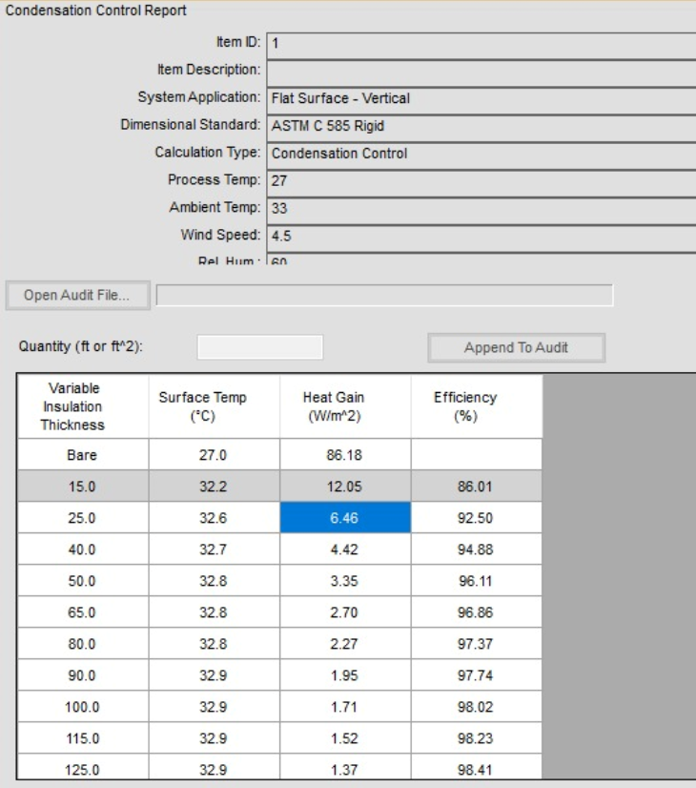
 | m | m | m |  | (°C) | (%) | (°C) | (%) |  | (W/m^2 °C ) | (m^2) | (m^2) | (m^2) | (m^2) | (watt)
Mess Room | 4.2 | 5.4 | 2.5 | 57.2 | 33 | 60 | 27 | 50 | 6 | 6.46 | 13.6 | 21.0 | 22.9 | 57.5 | 371.3
Galley | 4.2 | 5.6 | 2.5 | 59.1 | 33 | 60 | 27 | 50 | 6 | 6.46 | 0.0 | 21.0 | 0.0 | 21.0 | 135.7
Musholla | 4.2 | 5.8 | 2.5 | 60.6 | 33 | 60 | 27 | 50 | 6 | 6.46 | 28.9 | 21.0 | 0.0 | 49.9 | 322.0
Library | 4.2 | 5.8 | 2.5 | 60.6 | 33 | 60 | 27 | 50 | 6 | 6.46 | 0.0 | 21.0 | 0.0 | 21.0 | 135.7
Tally Office | 3.5 | 5.9 | 2.5 | 51.4 | 33 | 60 | 27 | 50 | 6 | 6.46 | 14.7 | 17.5 | 0.0 | 32.2 | 207.9
Chief Cook | 4.9 | 2.8 | 2.5 | 34.4 | 33 | 60 | 27 | 50 | 6 | 6.46 | 0.0 | 24.5 | 0.0 | 24.5 | 158.3
Boatswain | 4.2 | 2.9 | 2.5 | 30.3 | 33 | 60 | 27 | 50 | 6 | 6.46 | 7.2 | 21.0 | 0.0 | 28.2 | 182.2
Oiler | 2.8 | 2.5 | 2.5 | 17.5 | 33 | 60 | 27 | 50 | 6 | 6.46 | 12.5 | 0.0 | 0.0 | 12.5 | 80.8
Fireman | 2.8 | 2.5 | 2.5 | 17.5 | 33 | 60 | 27 | 50 | 6 | 6.46 | 12.5 | 7.0 | 0.0 | 19.5 | 126.0
Pumpman | 2.8 | 2.5 | 2.5 | 17.5 | 33 | 60 | 27 | 50 | 6 | 6.46 | 12.5 | 7.0 | 0.0 | 19.5 | 126.0
Asistant Cook | 2.8 | 2.5 | 2.5 | 17.5 | 33 | 60 | 27 | 50 | 6 | 6.46 | 12.5 | 0.0 | 0.0 | 12.5 | 80.8
Boys | 2.8 | 2.9 | 2.5 | 20.2 | 33 | 60 | 27 | 50 | 6 | 6.46 | 7.2 | 14.0 | 0.0 | 21.2 | 137.0
Total |  |  |  |  |  |  |  |  |  |  |  |  |  |  | 2063.4621148

BEBAN PANAS AKIBAT PENGHUNI RUANGAN (Qperson = Qp)
Room | Qty | Sensible | Latent | Total | Q Penghuni
 | (Person) | (Watt) | (Watt) | (Watt) | (Watt)
Mess Room | 10 | 64 | 97 | 161 | 1610
Galley | 2 | 59 | 73 | 132 | 264
Musholla | 7 | 64 | 97 | 161 | 1127
Library | 4 | 59 | 73 | 117 | 468
Tally Office | 1 | 59 | 73 | 132 | 132
Chief Cook | 1 | 57 | 60 | 117 | 117
Boatswain | 1 | 57 | 60 | 117 | 117
Oiler | 1 | 57 | 60 | 117 | 117
Fireman | 1 | 57 | 60 | 117 | 117 | Kecepatan Angin Rata - Rata real madrid
Pumpman | 1 | 57 | 60 | 117 | 117
Asistant Cook | 1 | 57 | 60 | 117 | 117 | 1 kph = | 0.2778 | m/s
Boys | 1 | 57 | 60 | 117 | 117 | Kecepatan angin rata - rata = |  |  | 16.2 | kph
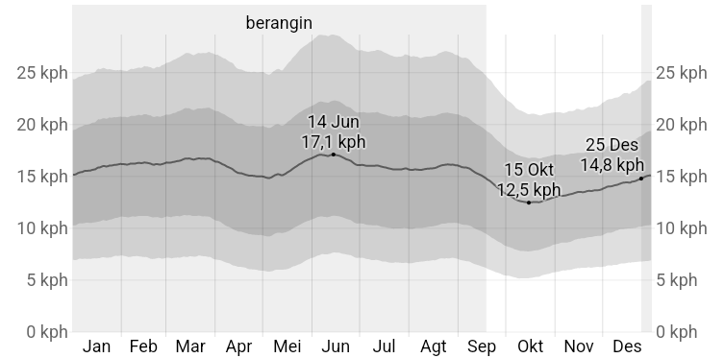
Total |  |  |  |  | 4420 |  |  | = | 4.50036 | m/s
 |  |  |  |  |  |  |  |  |  |  |  |  |  |  | 0.4 | 0.4
BEBAN PANAS AKIBAT RAMBAT DARI JENDELA (Qwindow = Qw)
Room | Ouside Coondition | Insiede Condition | ΔT | Jumlah Jendela | U Factor Double Kaca | Luas Jendela | Qw

 | (°C) | (°C) | (°C) | (buah) | (W/m.°K) | (m^2) | (watt)
Mess Room | 33 | 27 | 6 | 2 | 3.6 | 0.1256 | 0.90432
Galley | 33 | 27 | 6 | 2 | 3.6 | 0.1256 | 0.90432
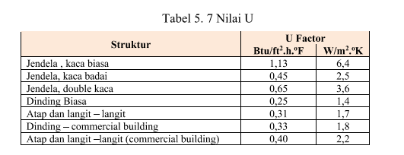
Musholla | 33 | 27 | 6 | 2 | 3.6 | 0.1256 | 0.90432
Library | 33 | 27 | 6 | 2 | 3.6 | 0.1256 | 0.90432
Tally Office | 33 | 27 | 6 | 2 | 3.6 | 0.1256 | 0.90432
Chief Cook | 33 | 27 | 6 | 2 | 3.6 | 0.1256 | 0.90432
Boatswain | 33 | 27 | 6 | 2 | 3.6 | 0.1256 | 0.90432
Oiler | 33 | 27 | 6 | 1 | 3.6 | 0.1256 | 0.45216
Fireman | 33 | 27 | 6 | 1 | 3.6 | 0.1256 | 0.45216
Pumpman | 33 | 27 | 6 | 1 | 3.6 | 0.1256 | 0.45216
Asistant Cook | 33 | 27 | 6 | 1 | 3.6 | 0.1256 | 0.45216
Boys | 33 | 27 | 6 | 1 | 3.6 | 0.1256 | 0.45216
Total |  |  |  |  |  |  | 8.59104

BEBAN PANAS DARI PENGGUNAAN LAMPU PENERANGAN (Qlampu = Ql)
Room | Dimension |  |  | Area | Load | Ql
 | Panjang | Lebar | Tinggi |  | Constant
 | m | m | m | (m^2) | (W/m^2) | (watt)
Mess Room | 4.2 | 5.4 | 2.5 | 22.9 | 10.0 | 228.6
Galley | 4.2 | 5.6 | 2.5 | 23.6 | 10.0 | 236.3
Musholla | 4.2 | 5.8 | 2.5 | 24.2 | 10.0 | 242.3
Library | 4.2 | 5.8 | 2.5 | 24.2 | 10.0 | 242.3
Tally Office | 3.5 | 5.9 | 2.5 | 20.6 | 10.0 | 205.5
Chief Cook | 4.9 | 2.8 | 2.5 | 13.8 | 8.0 | 110.2
Boatswain | 4.2 | 2.9 | 2.5 | 12.1 | 8.0 | 96.9
Oiler | 2.8 | 2.5 | 2.5 | 7.0 | 8.0 | 56.0
Fireman | 2.8 | 2.5 | 2.5 | 7.0 | 8.0 | 56.0
Pumpman | 2.8 | 2.5 | 2.5 | 7.0 | 8.0 | 56.0
Asistant Cook | 2.8 | 2.5 | 2.5 | 7.0 | 8.0 | 56.0
Boys | 2.8 | 2.9 | 2.5 | 8.1 | 8.0 | 64.6
Total |  |  |  |  |  | 1650.75162

BEBAN PANAS PERALATAN (Qmachine = Qm)
Room | Beban Panas yang Dihasilkan
 | (watt)
Mess Room | 300
Galley | 400
Musholla | 100
Library | 300
Tally Office | 300
Chief Cook | 100
Boatswain | 100
Oiler | 100
Fireman | 100
Pumpman | 100
Asistant Cook | 100
Boys | 100
Total | 2100

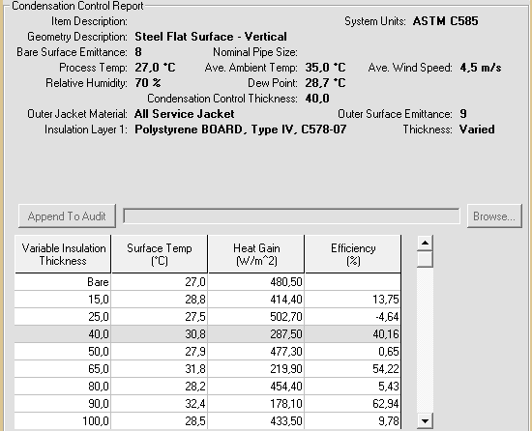
Room | Beban Panas Total
 | Beban Panas
 | Qtr | Qp | Qw | Ql | Qm
 | (watt) | (watt) | (watt) | (watt) | (watt)
Mess Room | 371.283 | 1610 | 0.90432 | 228.644 | 300
Galley | 135.660 | 264 | 0.90432 | 236.271 | 400
Musholla | 322.037 | 1127 | 0.90432 | 242.348 | 100
Library | 135.660 | 468 | 0.90432 | 242.348 | 300
Tally Office | 207.888 | 132 | 0.90432 | 205.531 | 300
Chief Cook | 158.270 | 117 | 0.90432 | 110.156 | 100
Boatswain | 182.222 | 117 | 0.90432 | 96.872 | 100
Oiler | 80.750 | 117 | 0.45216 | 56.000 | 100
Fireman | 125.970 | 117 | 0.45216 | 56.000 | 100
Pumpman | 125.970 | 117 | 0.45216 | 56.000 | 100
Asistant Cook | 80.750 | 117 | 0.45216 | 56.000 | 100
Boys | 137.002 | 117 | 0.45216 | 64.581 | 100
Q total | 2063.462 | 4420 | 8.59104 | 1650.752 | 2100
Q total | 10242.804775

B. Perhitungan Kapasitas Udara

Room | Beban Panas |  |  |  |  | Q total | Vs | Vs | Vs | Diameter Ducting | Pembacaan Circular Equivalent | Ukuran Ducting
 | Qtr | Qp | Qw | Ql | Qm
 | (watt) | (watt) | (watt) | (watt) | (watt) | (watt) | (m^3/h) | (m^3/s) | l/s | mm | mm | mm
Mess Room | 371.283 | 1610 | 0.904 | 228.644 | 300 | 2510.831 | 255.166 | 0.071 | 70.879 | 80 | 109 | 100 x 100
Galley | 135.660 | 264 | 0.904 | 236.271 | 400 | 1036.835 | 105.369 | 0.029 | 29.269 | 125 | 122 | 125 x 100
Musholla | 322.037 | 1127 | 0.904 | 242.348 | 100 | 1792.290 | 182.143 | 0.051 | 50.595 | 100 | 109 | 100 x 100
Library | 135.660 | 468 | 0.904 | 242.348 | 300 | 1146.913 | 116.556 | 0.032 | 32.377 | 125 | 122 | 125 x 100
Tally Office | 207.888 | 132 | 0.904 | 205.531 | 300 | 846.322 | 86.008 | 0.024 | 23.891 | 100 | 109 | 100 x 100
Chief Cook | 158.270 | 117 | 0.904 | 110.156 | 100 | 486.330 | 49.424 | 0.014 | 13.729 | 80 | 109 | 100 x 100
Boatswain | 182.222 | 117 | 0.904 | 96.872 | 100 | 496.999 | 50.508 | 0.014 | 14.030 | 80 | 109 | 100 x 100
Oiler | 80.750 | 117 | 0.452 | 56.000 | 100 | 354.202 | 35.996 | 0.010 | 9.999 | 80 | 109 | 100 x 100
Fireman | 125.970 | 117 | 0.452 | 56.000 | 100 | 399.422 | 40.592 | 0.011 | 11.275 | 80 | 109 | 100 x 100
Pumpman | 125.970 | 117 | 0.452 | 56.000 | 100 | 399.422 | 40.592 | 0.011 | 11.275 | 80 | 109 | 100 x 100
Asistant Cook | 80.750 | 117 | 0.452 | 56.000 | 100 | 354.202 | 35.996 | 0.010 | 9.999 | 80 | 109 | 100 x 100
Boys | 137.002 | 117 | 0.452 | 64.581 | 100 | 419.036 | 42.585 | 0.012 | 11.829 | 80 | 109 | 100 x 100
Q total |  |  |  |  |  | 10242.805 | 1040.935 | 0.289 | 289.149 | 250 | 148 | 300 x 175

Room | Product Selection |  | Nominal Size Diffuser |  | Count | V
 |  |  | in | mm |  | l/s | m3/h
Mess Room | TDF-SA-Q-Z-H |  | 16 | 400 | 4 | 72 | 65.000
Galley |  |  | 12 | 300 | 3 | 30 | 36.000
Musholla |  |  | 16 | 400 | 3 | 54 | 65.000
Library |  |  | 16 | 400 | 2 | 36 | 65.000 |  |  | 97.428 | 100.149
Tally Office |  |  | 16 | 400 | 2 | 36 | 65.000
Chief Cook |  |  | 16 | 400 | 1 | 18 | 65.000
Boatswain |  |  | 16 | 400 | 1 | 18 | 65.000
Oiler |  |  | 12 | 300 | 1 | 10 | 36.000
Fireman |  |  | 16 | 400 | 1 | 18 | 65.000 |  |  |  |  | 1100 | 1040.935
Pumpman |  |  | 16 | 400 | 1 | 18 | 65.000
Asistant Cook |  |  | 12 | 300 | 1 | 10 | 36.000 |  |  |  |  | 6%
Boys |  |  | 16 | 400 | 1 | 18 | 65.000
Total |  |  |  |  |  | 339 | 693.000
 |  |  |  |  | 21
Room | Velocity | Discharge | Friction Loss | Diameter Ducting | Pembacaan Circular Equivalent | Ukuran Ducting
 | (m/s) | l/s | Pa/m | mm | mm | mm |  |  |  |  | 1.0567418044 |  | 30.930082061
Total | 5.8 | 289 | 1.7 | 250 | 248 | 300 x 175 | 52500 |  |  |  |  |  | 10.56628923
Mess Room | 5.8 | 71 | 3.8 | 125 | 122 | 125 x 100 | da
Galley | 3.75 | 29 | 2.4 | 100 | 109 | 100 x 100
Musholla | 4.1 | 51 | 1.9 | 125 | 122 | 125 x 100
Library | 3.8 | 32 | 2.5 | 100 | 109 | 100 x 100
Tally Office | 4.8 | 24 | 4.5 | 80 | 109 | 100 x 100
Chief Cook | 4 | 14 | 3.3 | 80 | 109 | 100 x 100
Boatswain | 4 | 14 | 3.3 | 80 | 109 | 100 x 100
Oiler | 4 | 10 | 3.3 | 80 | 109 | 100 x 100
Fireman | 4 | 11 | 3.3 | 80 | 109 | 100 x 100
Pumpman | 4 | 11 | 3.3 | 80 | 109 | 100 x 100
Asistant Cook | 4 | 10 | 3.3 | 80 | 109 | 100 x 100
Boys | 4 | 12 | 3.3 | 80 | 109 | 100 x 100 |  | 70.879375559

C. Perhitungan Udara Resirkulasi

𝜌 =
Kebutuhan Udara Segar Tiap Ruangan
Room | Beban Panas |  |  |  |  |  |  |  |  |  |  |  |  |  | 1.2 | kg/m^3
 | (m^3/h) |  |  |  |  |  |  |  |  |  |  |  |  | Cp = | 1.025 | kJ/Kg.°C
Mess Room | 200
Galley | 40
Musholla | 140
Library | 80
Tally Office | 20
Chief Cook | 20 |  |  | 140 |  |  |  |  |  |  |  |  |  | ΔT = | 8 | °C
Boatswain | 20 |  |  | 37.234042553
Oiler | 20
Fireman | 20
Pumpman | 20
Asistant Cook | 20
Boys | 20
Total | 620

vr = vs - vfa
vs = | 1040.9354446 | m^3/h
= | 0.28914873461 | m^3/s
vfa = | 620 | m^3/h
= | 0.17222222222 | m^3/s
vr = | 0.11692651239 | m^3/s | 420.93544459

Volume Spesifik Udara Segar (Vfa)
Suhu luar = | 33°C
RH = | 60%
Vfa = | 0.89 | m^3/kg
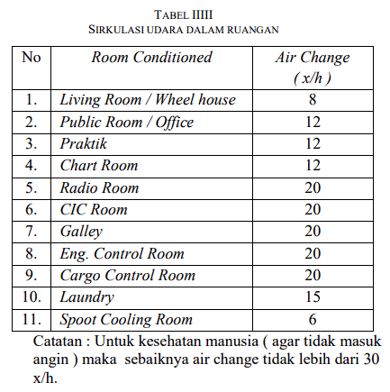
Volume Spesifik Udara Sirkulasi (Vr)
Suhu Dalam = | 27°C
RH = | 50%
Vr = | 0.8658 | m^3/kg
hfa = | 82.5 | kJ/kg
hr = | 56 | kJ/kg
hmix = | 82.929239333

D. Beban Panas Akibat Tambahan Pernafasan Manusia (∆he)

Room | Jumlah Orang | Beban Panas

Mess Room | 10 | 2.6126808218 |  | 0.1028505893
Galley | 2 | 1.2653889916
Musholla | 7 | 2.5620851195
Library | 4 | 2.2878811563
Tally Office | 1 | 0.77511826417
Chief Cook | 1 | 1.348877668
Boatswain | 1 | 1.3199233813
Oiler | 1 | 1.8520496882
Fireman | 1 | 1.6423725714
Pumpman | 1 | 1.6423725714
Asistant Cook | 1 | 1.8520496882
Boys | 1 | 2.2543188537
Total |  | 21.415118776 |  |  | 82.907824214
 |  | 0.021415118776

E. Perhitungan Kapasitas Beban Pendingin dari Mesin Pendingin (QL)

Qload = | Vs x ρ x ∆h
= | 103562.03143 | kJ/h
= | 28.767230953 | kW

AHU SELECTED
Units | Daikin AHU
Model | Modular P 1
SPECIFICATION
Airflow |  | m3/h | 1100
Heat exchanger thermal efficiency1 |  | % | 88.1

External static pressure | Nom. | Pa | 200

Cureent2 | Nom. | A | 1.78
Power input2 | Nom. | kW | 0.41
SFPv3 |  | kW/m3/s | 1.18
Electrical supply | phase | ph | 1
 | Frequency | Hz | 50
 | Voltage | V | 230
Dimension Unit | Width | mm | 720
 | Height | mm | 1320
 | Length | mm | 2030
Weight unit |  | kg | 343

 |  |  |  |  |  |  | 10.567418044
Ruangan | Kapasitas Udara Ruangan (m3/h) |  |  | Error % |  | Ruangan | Kapasitas Udara Ruangan (m3/h) |  |  | Error %
 | PFE Perhitungan |  | Perhitungan |  |  |  | PFE Katalog |  | Perhitungan Katalog
Mess Room | 244 |  | 255.166 | -4.4% |  | Mess Room | 259 |  | 269.644 | -3.9%
Galley | 107 |  | 105.369 | 1.5% |  | Galley | 111 |  | 111.348 | -0.3%
Musholla | 183 |  | 182.143 | 0.5% |  | Musholla | 194 |  | 192.478 | 0.8%
Library | 116 |  | 116.556 | -0.5% |  | Library | 123 |  | 123.170 | -0.1%
Tally Office | 83.9 |  | 86.008 | -2.5% |  | Tally Office | 89.04 |  | 90.889 | -2.0%
Chief Cook | 50.78 |  | 49.424 | 2.7% |  | Chief Cook | 53.87 |  | 52.228 | 3.1%
Boatswain | 51.82 |  | 50.508 | 2.6% |  | Boatswain | 55.02 |  | 53.374 | 3.1%
Oiler | 35.75 |  | 35.996 | -0.7% |  | Oiler | 37.78 |  | 38.039 | -0.7%
Fireman | 40.01 |  | 40.592 | -1.4% |  | Fireman | 42.43 |  | 42.895 | -1.1%
Pumpman | 40.6 |  | 40.592 | 0.0% |  | Pumpman | 43.05 |  | 42.895 | 0.4%
Asistant Cook | 36.94 |  | 35.996 | 2.6% |  | Asistant Cook | 38.89 |  | 38.039 | 2.2%
Boys | 43.08 |  | 42.585 | 1.2% |  | Boys | 45.79 |  | 45.001 | 1.8%

Ruangan | Error % | Catalogue Error % |  |  |  | 611 | 800 | 1.3093289689 |  | 1361.7021277

Mess Room | -4.4% | -3.9%
Galley | 1.5% | -0.3%
Musholla | 0.5% | 0.8%
Library | -0.5% | -0.1%
Tally Office | -2.5% | -2.0%
Chief Cook | 2.7% | 3.1%
Boatswain | 2.6% | 3.1%
Oiler | -0.7% | -0.7%
Fireman | -1.4% | -1.1%
Pumpman | 0.0% | 0.4%
Asistant Cook | 2.6% | 2.2%
Boys | 1.2% | 1.8%

Material | Harga per linear foot
Alumunium | $2 sd 5$
Fiberglass | $4 sd $7
Galvanized steel | $4 sd $12
Polyester | $1 sd $4
Flex duct | $1 sd $3

PIPA | DIAMETER | METER | FEET | PER FEET (0.3048) | TOTAL |  | Pipe Entry Projecting
P1 | 250 mm | 0.20 | 0.656167979 | $12.00 | $7.87
P2 | 250 mm | 0.50 | 1.6404199475 | $12.00 | $19.69 |  | Mitre Bend 90 deg.
P3 | 250 mm | 3.05 | 10 | $12.00 | $120.00 |  | Through Tee | Rp400,000.00
P4 | 200 mm | 2.50 | 8.2020997375 | $11.00 | $90.22
P5 | 150 mm | 2.50 | 8.2020997375 | $10.00 | $82.02 |  | Branch Tee | Rp400,000.00
P6 | 150 mm | 3.37 | 11.062992126 | $10.00 | $110.63
P7 | 125 mm | 1.75 | 5.7414698163 | $8.00 | $45.93 |  | Branch Tee | Rp400,000.00
Messroom | 80 mm | 2.50 | 8.2020997375 | $4.00 | $32.81
P9 | 100 mm | 0.70 | 2.2965879265 | $5.00 | $11.48 |  | Through Tee | Rp400,000.00
Messroom | 80 mm | 2.50 | 8.2020997375 | $4.00 | $32.81
P11 | 100 mm | 0.70 | 2.2965879265 | $5.00 | $11.48 |  | Branch Tee | Rp400,000.00
Messroom | 80 mm | 2.50 | 8.2020997375 | $4.00 | $32.81
P14 | 80 mm | 0.84 | 2.7624671916 | $4.00 | $11.05 |  | Branch Tee | Rp400,000.00
Galley | 80 mm | 2.50 | 8.2020997375 | $4.00 | $32.81
P16 | 80 mm | 0.56 | 1.8208661417 | $4.00 | $7.28 |  | Through Tee | Rp400,000.00
Galley | 80 mm | 2.50 | 8.2020997375 | $4.00 | $32.81
P18 | 80 mm | 0.58 | 1.8996062992 | $4.00 | $7.60 |  | Branch Tee | Rp400,000.00
Galley | 80 mm | 2.50 | 8.2020997375 | $4.00 | $32.81
Library | 80 mm | 2.50 | 8.2020997375 | $4.00 | $32.81 |  | Through Tee | Rp400,000.00
P21 | 150 mm | 7.10 | 23.293963255 | $10.00 | $232.94
P22 | 80 mm | 2.70 | 8.845144357 | $4.00 | $35.38 |  | Branch Tee | Rp400,000.00
P23 | 100 mm | 2.11 | 6.9356955381 | $5.00 | $34.68
Library | 80 mm | 2.50 | 8.2020997375 | $4.00 | $32.81 |  | Branch Tee | Rp400,000.00
P25 | 125 mm | 3.50 | 11.479658793 | $6.00 | $68.88
P26 | 100 mm | 2.11 | 6.9356955381 | $5.00 | $34.68 |  | Branch Tee | Rp400,000.00
Tally Office | 80 mm | 2.50 | 8.2020997375 | $4.00 | $32.81
P28 | 80 mm | 2.70 | 8.845144357 | $4.00 | $35.38 |  | Through Tee | Rp400,000.00
Tally Office | 80 mm | 2.50 | 8.2020997375 | $4.00 | $32.81
P30 | 125 mm | 1.30 | 4.2650918635 | $6.00 | $25.59 |  | Branch Tee | Rp400,000.00
P31 | 80 mm | 1.25 | 4.1010498688 | $4.00 | $16.40
Oiler | 80 mm | 2.50 | 8.2020997375 | $4.00 | $32.81 |  | Through Tee | Rp400,000.00
P33 | 100 mm | 1.25 | 4.1010498688 | $5.00 | $20.51
Fireman | 80 mm | 2.50 | 8.2020997375 | $4.00 | $32.81 |  | Mitre Bend 90 deg. | Rp600,000
P35 | 100 mm | 3.91 | 12.837926509 | $5.00 | $64.19
Boatswain | 100 mm | 2.50 | 8.2020997375 | $5.00 | $41.01 |  | Branch Tee | Rp400,000.00
P37 | 150 mm | 7.10 | 23.293963255 | $10.00 | $232.94
P38 | 125 mm | 2.34 | 7.6902887139 | $8.00 | $61.52 |  | Branch Tee | Rp400,000.00
Musholla | 100 mm | 2.50 | 8.2020997375 | $5.00 | $41.01
P40 | 125 mm | 1.15 | 3.7860892388 | $6.00 | $22.72 |  | Through Tee | Rp400,000.00
Musholla | 100 mm | 2.50 | 8.2020997375 | $5.00 | $41.01
P42 | 125 mm | 1.51 | 4.937664042 | $8.00 | $39.50 |  | Branch Tee | Rp400,000.00
Musholla | 100 mm | 2.51 | 8.2349081365 | $5.00 | $41.17
P44 | 125 mm | 4.80 | 15.748031496 | $6.00 | $94.49 |  | Mitre Bend 90 deg. | Rp600,000
P45 | 80 mm | 1.25 | 4.1010498688 | $4.00 | $16.40
Assistant Cook | 80 mm | 2.50 | 8.2020997375 | $4.00 | $32.81 |  | Through Tee | Rp400,000.00
P47 | 125 mm | 1.25 | 4.1010498688 | $6.00 | $24.61
Pumpman | 80 mm | 2.50 | 8.2020997375 | $4.00 | $32.81 |  | Branch Tee | Rp400,000.00
Boys | 125 mm | 25.00 | 82.020997375 | $6.00 | $492.13
P52 | 125 mm | 3.87 | 12.696850394 | $6.00 | $76.18 |  | Branch Tee | Rp400,000.00
Chief Cook | 100 mm | 2.50 | 8.2020997375 | $5.00 | $41.01
P54 | 80 mm | 0.70 | 2.2965879265 | $4.00 | $9.19 |  | Through Tee | Rp400,000.00
Messroom | 80 mm | 2.50 | 8.2020997375 | $4.00 | $32.81
 |  |  |  | TOTAL PIPE | $2,860.9 |  | Mitre Bend 90 deg. | Rp600,000
 |  |  |  | PIPE | Rp43,184,188.00
 |  |  |  | AHU | Rp147,106,201.00 |  | Through Tee | Rp400,000.00
 |  |  |  | Fitting | Rp22,200,000.00
 |  |  |  | Diffuser | Rp8,400,000 |  | Branch Tee | Rp400,000.00
 |  |  |  | Damper | Rp15,000,000
 |  |  |  | TOTAL | Rp235,890,389.00 |  | Mitre Bend 90 deg. | Rp600,000

 |  |  |  |  |  |  | Branch Tee | Rp400,000.00

 |  |  |  |  |  |  | Branch Tee | Rp400,000.00

 |  |  |  |  |  |  | Through Tee | Rp400,000.00

 |  |  |  |  |  |  | Mitre Bend 90 deg. | Rp600,000

 |  |  |  |  |  |  | Mitre Bend 90 deg. | Rp600,000

 |  |  |  |  |  |  | Branch Tee | Rp400,000.00

 |  |  |  |  |  |  | Branch Tee | Rp400,000.00

 |  |  |  |  |  |  | Through Tee | Rp400,000.00

 |  |  |  |  |  |  | Mitre Bend 90 deg. | Rp600,000

 |  |  |  |  |  |  | Through Tee | Rp400,000.00

 |  |  |  |  |  |  | Branch Tee | Rp400,000.00

 |  |  |  |  |  |  | Through Tee | Rp400,000.00

 |  |  |  |  |  |  | Branch Tee | Rp400,000.00

 |  |  |  |  |  |  | Mitre Bend 90 deg. | Rp600,000

 |  |  |  |  |  |  | Branch Tee | Rp400,000.00

 |  |  |  |  |  |  | Standard Bend | Rp600,000

 |  |  |  |  |  |  | Through Tee | Rp400,000.00

 |  |  |  |  |  |  | Through Tee | Rp400,000.00

 |  |  |  |  |  |  | Standard Bend | Rp600,000

 |  |  |  |  |  |  | Through Tee | Rp400,000.00

 |  |  |  |  |  |  | Mitre Bend 90 deg. | Rp600,000
 |  |  |  |  |  |  |  | Rp22,200,000.00

STORAGE
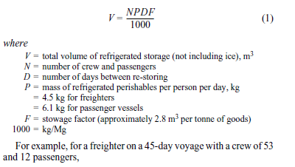
Perancangan sistem ruang pendinginin cargo / Akomodasi
Maulana Muslim Dianto/0319040065/D4 ME 7B
 |  |  |  |  |  |  |  | Data Utama Kapal
 |  |  |  |  |  |  |  | Jenis Kapal |  | CHEMICAL TANKER
 |  |  |  |  |  |  |  | Lpp |  | #REF! | m
 |  |  |  |  |  |  |  | Lwl |  | #REF! | m
 |  |  |  |  |  |  |  | Ldisplacement |  | #REF! | m
 |  |  |  |  |  |  |  | Lebar (B) |  | 23.7 | m
 |  |  |  |  |  |  |  | Sarat Air (T) |  | 9.947 | m
 |  |  |  |  |  |  |  | Tinggi Geladak (H) |  | 13.34 | m
 |  |  |  |  |  |  |  | Kecepatan (Vs) |  | 16 | knot
 |  |  |  |  |  |  |  | Awak Kapal (N) |  | 20 | orang
 |  |  |  |  |  |  |  | D |  | 9.5 | days
 |  |  |  |  |  |  |  | P |  | 4.5 | freighters
 |  |  |  |  |  |  |  | F |  | 2.8 | mᶟ

𝑚^3
N | 20 | orang
D | 9.5 | days
P | 4.5 | for freighters
𝑚^3
F | 2.8
V | 2.394
 |  |  |  | 1m3= | 35.3147 | ft3
Volume Ruang
P | 1.5 | m |  |  |  |  | 52.97205 | ft
L | 2.5 | m |  |  |  |  | 88.28675 | ft
𝑚^2
High Celling (T) | 2.5 | m |  |  |  |  | 132.430125 | ft
𝑚^3
Net Floor | 3.75 |  |  |  |  |  | 88.28675 | ft
〖𝑓𝑡〗^3
gross volume | 9.375 |  |  |  |  |  | 331.0753125 | ft
 | 331.0753125

 |  |  |  |  |  |  |  |  | 0

 | Density (pcf) | Beban Produk (lb)
Fish Store | 35 | 11587.635937
Vegetable Store | 30 | 9932.259375
Meat Store | 35 | 11587.635937
Total |  | 33107.53125

Item | Meat and Fish | Fruit and Vegetables | Dairy Product
Specific heat in Btu/lb F | 0.45 | 0.9 | 0.7
 | 35 | 30 | 22
 | 15 | 30 | 25
 | 48 | 48 | 48

Sheet2
A. Perhitungan Panas Total (Qt)
BEBAN PANS TRANSMISI (Qtr)
Room | Dimension |  |  | Volume (m^3) | Ouside Coondition |  | Insiede Condition |  | ΔT (°C) | Wall |  |  |  |  | Qtr
 | Panjang | Lebar | Tinggi |  | Temp | RH | Temp | RH |  | Koeff Heat | F-A Wall | Side Wall | Roof | Area
 | m | m | m |  | (°C) | (%) | (°C) | (%) |  | (W/m^2 °C ) | (m^2) | (m^2) | (m^2) | (m^2) | (watt)
Quarter Master+assistant cook+electrican man+fireman | 4.039 | 2.95 | 2.4 | 28.59612 | 35 | 70 | 27 | 50 | 8 | 0.92 | 14.16 | 19.3872 | 11.91505 | 45.46225 | 41.82527
seaman+oiler | 4.6 | 3.836 | 2.4 | 42.34944 | 35 | 70 | 27 | 50 | 8 | 0.92 | 18.4128 | 22.08 | 17.6456 | 58.1384 | 53.487328
oiler+seaman | 2.999 | 2.702 | 2.4 | 19.4479152 | 35 | 70 | 27 | 50 | 8 | 0.92 | 12.9696 | 14.3952 | 8.103298 | 35.468098 | 32.63065016
boys+steward | 3.596 | 3.6 | 2.4 | 31.06944 | 35 | 70 | 27 | 50 | 8 | 0.92 | 17.28 | 17.2608 | 12.9456 | 47.4864 | 43.687488
galley | 3.194 | 3.458 | 2.4 | 26.5076448 | 35 | 70 | 27 | 50 | 8 | 0.92 | 16.5984 | 15.3312 | 11.044852 | 42.974452 | 39.53649584
office | 2.999 | 4.06 | 2.4 | 29.222256 | 35 | 70 | 27 | 50 | 8 | 0.92 | 19.488 | 14.3952 | 12.17594 | 46.05914 | 42.3744088
Total |  |  |  |  |  |  |  |  |  |  |  |  |  |  | 253.5416408

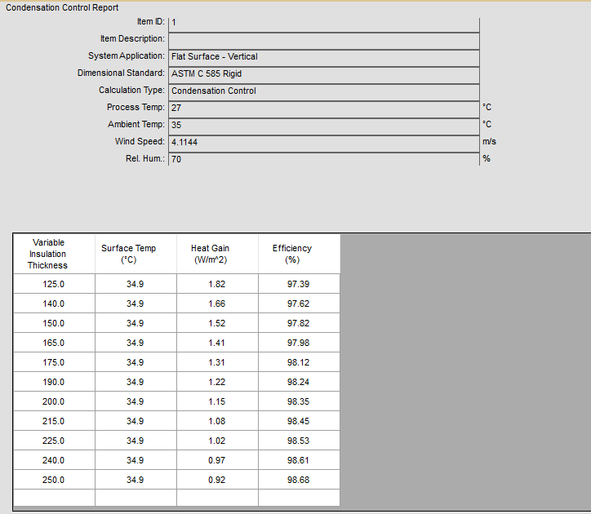

 |  |  |  |  |  |  |  |  | Kecepatan Angin Rata - Rata Jeddah
 |  |  |  |  |  |  |  |  | 1 kph = | 0.2778 | m/s
 |  |  |  |  |  |  |  |  | Kecepatan angin rata - rata = |  |  | 14.8 | kph
 |  |  |  |  |  |  |  |  |  |  | = | 4.11144 | m/s

BEBAN PANAS AKIBAT PENGHUNI RUANGAN (Qperson = Qp)
Room | Qty | Sensible | Latent | Q Penghuni
 | (Person) | (Watt) | (Watt) | (Watt)
Quarter Master+assistant cook+electrican man+fireman | 4 | 64 | 97 | 2415
seaman+oiler | 2 | 57 | 60 | 234
oiler+seaman | 2 | 73 | 149 | 444
boys+steward | 2 | 57 | 60 | 234
galley | 3 | 57 | 60 | 234
office | 2 | 57 | 60 | 117
Total |  |  |  | 3678

BEBAN PANAS AKIBAT RAMBAT DARI JENDELA (Qwindow = Qw)
Room | Ouside Coondition |  | Insiede Condition |  | ΔT (°C) | Jumlah | U Factor | Luas | Qw
 | Temp |  | Temp |  |  | Jendela | Double Kaca | Jendela
 | (°C) |  | (°C) |  |  | (buah) | (W/m.°K) | (m^2) | (watt)
Quarter Master+assistant cook+electrican man+fireman | 35 |  | 27 |  | 8 | 4 | 3.6 | 0.2 | 2.88
seaman+oiler | 35 |  | 27 |  | 8 | 2 | 3.6 | 0.2 | 1.44
oiler+seaman | 35 |  | 27 |  | 8 | 2 | 3.6 | 0.2 | 1.44
boys+steward | 35 |  | 27 |  | 8 | 2 | 3.6 | 0.2 | 1.44
galley | 35 |  | 27 |  | 8 | 2 | 3.6 | 0.2 | 1.44
office | 35 |  | 27 |  | 8 | 2 | 3.6 | 0.2 | 1.44
Total |  |  |  |  |  |  |  |  | 10.08

BEBAN PANAS DARI PENGGUNAAN LAMPU PENERANGAN (Qlampu = Ql)
Room | Dimension |  |  | Area | Load | Ql
 | Panjang | Lebar | Tinggi |  | Constant
 | m | m | m | (m^2) | (W/m^2) | (watt)
Quarter Master+assistant cook+electrican man+fireman | 4.039 | 2.95 | 2.4 | 11.91505 | 10 | 119.1505
seaman+oiler | 4.6 | 3.836 | 2.4 | 17.6456 | 8 | 141.1648
oiler+seaman | 2.999 | 2.702 | 2.4 | 8.103298 | 8 | 64.826384
boys+steward | 3.596 | 3.6 | 2.4 | 12.9456 | 8 | 103.5648
galley | 3.194 | 3.458 | 2.4 | 11.044852 | 10 | 110.44852
office | 2.999 | 4.06 | 2.4 | 12.17594 | 8 | 97.40752
Total |  |  |  |  |  | 636.562524

BEBAN PANAS PERALATAN (Qmachine = Qm)
Room | Beban Panas yang Dihasilkan
 | (watt)
Quarter Master+assistant cook+electrican man+fireman | 400
seaman+oiler | 300
oiler+seaman | 300
boys+steward | 200
galley | 400
office | 200
Total | 1800

Beban Panas Total
Room | Beban Panas
 | Qtr | Qp | Qw | Ql | Qm
 | (watt) | (watt) | (watt) | (watt) | (watt)
Quarter Master+assistant cook+electrican man+fireman | 41.82527 | 2415 | 2.88 | 119.1505 | 400
seaman+oiler | 53.487328 | 234 | 1.44 | 141.1648 | 300
oiler+seaman | 32.63065016 | 444 | 1.44 | 64.826384 | 300
boys+steward | 43.687488 | 234 | 1.44 | 103.5648 | 200
galley | 39.53649584 | 234 | 1.44 | 110.44852 | 400
office | 42.3744088 | 117 | 1.44 | 97.40752 | 200
Q total | 253.5416408 | 3678 | 10.08 | 636.562524 | 1800
Q total | 6378.1841648

B. Perhitungan Kapasitas Udara

𝜌 =
Room | Beban Panas |  |  |  |  | Q total | Vs | Vs | Vs | Ukuran | Diameter
 | Qtr | Qp | Qw | Ql | Qm |  |  |  |  | Ducting | Pembacaan |  |  |  | 1.2 | kg/m^3
 | (watt) | (watt) | (watt) | (watt) | (watt) | (watt) | (m^3/h) | (m^3/s) | l/s | mm | mm |  |  | Cp = | 1.025 | kJ/Kg.°C
Quarter Master+assistant cook+electrican man+fireman | 41.82527 | 2415 | 2.88 | 119.1505 | 400 | 2978.85577 | 302.72924492 | 0.084091456922 | 84.091456922 | 175 x 150 | 180 |  |  | ΔT = | 8 | °C
seaman+oiler | 53.487328 | 234 | 1.44 | 141.1648 | 300 | 730.092128 | 74.196354472 | 0.020610098464 | 20.610098464 | 100 x 100 | 100
oiler+seaman | 32.63065016 | 444 | 1.44 | 64.826384 | 300 | 842.89703416 | 85.660267699 | 0.023794518805 | 23.794518805 | 100 x 100 | 80
boys+steward | 43.687488 | 234 | 1.44 | 103.5648 | 200 | 582.692288 | 59.216695935 | 0.016449082204 | 16.449082204 | 100 x 100 | 100
galley | 39.53649584 | 234 | 1.44 | 110.44852 | 400 | 785.42501584 | 79.819615431 | 0.022172115397 | 22.172115397 | 100 x 100 | 90
office | 42.3744088 | 117 | 1.44 | 97.40752 | 200 | 458.2219288 | 46.567269187 | 0.012935352552 | 12.935352552 | 100 x 100 | 100
Q total |  |  |  |  |  | 6378.1841648 | 648.18944764 | 0.18005262435 | 180.05262435 | 300 x 175 | 200

C. Perhitungan Udara Resirkulasi

Kebutuhan Udara Segar Tiap Ruangan
Room | Beban Panas
 | (m^3/h)
Quarter Master+assistant cook+electrican man+fireman | 80 |  |  | 140
seaman+oiler | 40 |  |  | 37.234042553
oiler+seaman | 40
boys+steward | 40
galley | 136
office | 40
Total | 376

Vr = Vs - Vfa
Vs = | 648.18944764 | m^3/h
= | 0.18005262435 | m^3/s
Vfa = | 376 | m^3/h
= | 0.10444444444 | m^3/s
Vr = | 0.075608179901 | m^3/s

Volume Spesifik Udara Segar (Vfa)
Suhu luar = | 35°C
RH = | 70%
Vfa = | 0.891 | m^3/kg
Volume Spesifik Udara Sirkulasi (Vr)
Suhu luar = | 27°C
RH = | 50%
Vr = | 0.821 | m^3/kg
hfa = | 100 | kJ/kg
hr = | 35 | kJ/kg
hmix = | 2.2591134618

D. Beban Panas Akibat Tambahan Pernafasan Manusia (∆he)

Room | Jumlah Orang | Beban
 |  | Panas
Quarter Master+assistant cook+electrican man+fireman | 4 | 0.41140235719
seaman+oiler | 2 | 0.2057011786
oiler+seaman | 2 | 0.2057011786
boys+steward | 2 | 0.2057011786
galley | 4 | 0.41140235719
office | 2 | 0.2057011786
Total |  | 1.6456094288

E. Perhitungan Kapasitas Beban Pendingin dari Mesin Pendingin (QL)

Qload = | Vs x ρ x ∆h
= | 103249.49031 | kJ/h
= | 28.680413975 | kW

JEJANGKARAN
 | JANGKAR
Data Utama Kapal
Jenis Kapal |  |  | CHEMICAL TANKER
Lpp |  |  | #REF! |  | m
Lwl |  |  | #REF! |  | m
Ldisplacement |  |  | #REF! |  | m
Lebar (B) |  |  | 23.7 |  | m
Sarat Air (T) |  |  | 9.947 |  | m
Tinggi Geladak (H) |  |  | 13.34 |  | m
Kecepatan (Vs) |  |  | 16 |  | knot
Vdisplacement |  |  | #REF! |  | mᶟ
Koefisien midship/Cm (β) |  |  | 0.982
Koefisien blok/Cb (δ) |  |  | 0.68
Koefisien prismatik/Cp (ϕ) |  |  | 0.69
Cbwl |  |  | #REF!

Penentuan jangkar berdasarkan peraturan BKI 1996 Vol. III
Z = D^2/3 + 2.H.B + A/10
Dimana :
D = Displacement kapal
B = Lebar kapal
H = fb + ƩH
fb = Lambung timbul (H-T)
ƩH = jumlah bangunan atas x tinggi masing-masing bangunan atas tsb
A = Luas penampang membujur dr bangunan atas di atas garis air pd center line

Z = D^2/3 + 2.H.B + A/10

Dimana :
D= | Lwl x B x T x Cbwl x ρ |  |  | 1.026
= | #REF!

H= | fb + ƩH
= | (H-T) + (jumlah lt x tinggi) |  |  |  | deck | tinggi | lebar
= | 15.893 |  |  |  | main | 2.5 | 23.7
 |  |  |  |  | poop | 2.5 | 16.2486
 |  |  |  |  | boat | 2.5 | 13.9963
A= | (LWL x T) + (luas bangunan atas) |  |  |  | bridge | 2.5 | 13.9963
= | #REF! |  |  |  | navigation | 2.5 | 11.998

Z= | D^2/3 + 2.H.B + A/10
= | #REF!

BKI - Part1 - Vol II - 2022 - Rules for Hull
Berdasarkan pada tabel BKI jilid II tahun 2006 section 18, maka dengan nilai |  |  |  |  |  |  | Z = | #REF!
diperoleh data jangkar sebagai berikut :

1. | Jangkar
 | jumlah jangkar |  | 2 | buah
 | berat jangkar |  | 5250 | kg
2. | Rantai jangkar
 | panjang rantai jangkar |  | 577.5 | m | 13.617793917
 | diameter rantai jangkar
 |  | d1 | 73 | mm
 |  | d2 | 64 | mm
 |  | d3 | 56 | mm
3. | Tali tarik
 | panjang |  | 220 | m
 | beban putus |  | 1024 | kN
4. | tali tambat (mooring ropes)
 | jumlah tali tambat |  | 5 | buah
 | panjang |  | 190 | m
 | beban putus |  | 384 | kN

 | WINDLASS

windlass direncanakan diletakkan di forecastle deck untuk menaikkan dan menurunkan
jangkar.
1. | gaya tarik angkat jangkar (Tcl) |  |  |  |  |  |  | kutrang Tcl satu jangkar
 | Tcl = 2,35 x (Ga + (Pa x La)) |  |  |  |  |  |  | Tcl = 1,175 x (Ga + (Pa x La)
 | dimana :
 | Ga = berat jangkar |  | 5250 | kg
 | La = panjang rantai jangkar yang menggantung |  |  |  | 5 | m
 | Pa = berat rantai jangkar permeter
 | Pa = | 0.023 * d^2 |  |  | 0.023
 | = | 94.208 |  | diameter = | 64 | mm

 | sehingga :
 | Tcl = 2,35 x (Ga + (Pa x La))
 | 13444.44 | kg
 | 13.44 | ton

2. | Torsi pada kabel lifter (Mcl)
 | Mcl = (Tcl x Dcl)/(2 x efisiensi kabel lifter)
 | dimana :
 | Dcl = diameter efektif kabel lifter
 | Dcl = 0,0136 x dc |  |  | dc = | 64
 | 0.8704
 | efisiensi kabel lifter (0,9-0,92) diambil = |  |  | 0.9
 | sehingga :
 | Mcl = (Tcl x Dcl)/(2 x efisiensi kabel lifter)
 | 6501.14 | kgm

3. | Torsi pada poros motor (Mm)
 | Mm = Mcl / (ia x efisiensi peralatan mesin jangkar)
 | dimana :
 | ia = perbandingan putaran poros motor windlass dengan putaran kabel lifter
 | ia = nm / ncl
 | untuk windlass yang digerakkan listrik, putaran motor penggerak (nm) = |  |  |  |  |  | 1000 | rpm
 | ncl = putaran kabel lifter (marine auxiliary machinary and system, hal : 408)
 | ncl = (60xVa)/0,04d |  |  |  | Va = | 0.2
 | 4.6875 | rpm
 | jadi, ia = nm / ncl
 | 213.33
 | untuk efisiensi peralatan mesin jangkar (0,7-0,85) diambil |  |  |  |  | 0.75
 | sehingga :
 | Mm = Mcl / (ia x efisiensi peralatan mesin jangkar)
 | 40.63 | rpm

4. | daya efektif windlass
 | Pe = (Mm x Nm)/716,2
 | 56.733 | HP

 | CAPSTAN

1. | Data mooring rope (tali tambat)
 | jumlah tali | 5
 | panjang tali | 190
 | beban putus | 384 | kN
 |  | 38400 | N

2. | gaya tarik pada capstan
 | TWB = Pbr (beban putus) / 6
 | 6400.00 | N

3. | putaran pada poros penggulung capstan (Nw)
 | Nw = (19,1 x Vw)/(Dw+dw)
 | dimana :
 | Vw = kecepatan tarik capstan diambil |  |  | 0.25 | m/s
 | dw = diameter tali tambat |  | 0.024 | m | (NIKA-DualForce Nylon Rope)
 | Dw = diameter penggulung tali (5-8)dw, diambil 7dw
 | 0.168
 | Nw = (19,1 x Vw)/(Dw+dw)
 | 24.87

4. | Momen torsi penggulung (Mm)
 | Mm = Twb x (Dw + dw) / (2 x Ia x efisiensi motor)
 | dimana :
 | efisiensi motor penggulung capstan |  |  | 0.9
 | Nm = putaran motor capstan jenis elektrik (800-1450) rpm, diambil |  |  |  |  |  | 1000
 | Ia = Nm / Nw
 | 40.21 | rpm
 | sehingga :
 | Mm = Twb x (Dw + dw) / (2 x Ia x efisiensi motor)
 | 16.98 | kgm

5. | Daya motor capstan (Ne)
 | Pe = (Mm x Nm)/975
 | 17.413 | HP

 | PERHITUNGAN VOLUME CHAIN LOCKER

Volume chain locker dihitung berdasarkan dari panjang dan diameter rantai jangkar. Dalam perencanaan
ditambah volume cadangan kurang lebih 20%. Pada chain locker diberi dekat pemisah antara kotak
sebelah kanan dan kotak sebelah kiri.
 | diketahui :
 | panjang tali rantai | 577.5 | m | panjang tali dalam fathom
 | 15 fathom = 25 m | 315.8925 |  | 15 x 522.5/25
 | diameter rantai jangkar dalam inch |  |  | 315.8925 | fathom
 | 50 mm/25,4
 | 1.969 | inch

maka volume chain locker adalah :
Sm = | (panjang tali/100) x d^2
 | 12.241 | m^3

untuk perencanaan volume ditambah 20%, maka :
Sm = | (20% x Sm) + Sm
 | 14.689 | m^3

perencanaan ukuran chair locker :
 | panjang | 5 | m
 | lebar | 1.5 | m
 | tinggi | 2 | m

 | volume chain locker yang di pakai :
 | V = P x L x T
 | 15 | m^3
 |  | 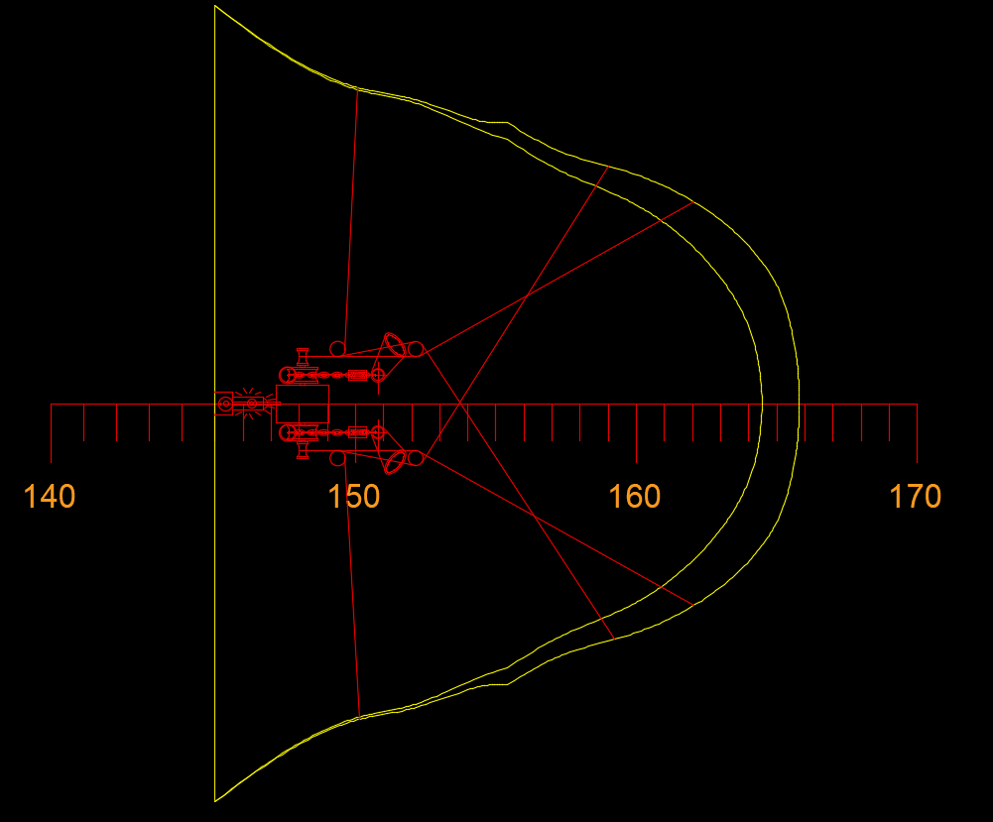 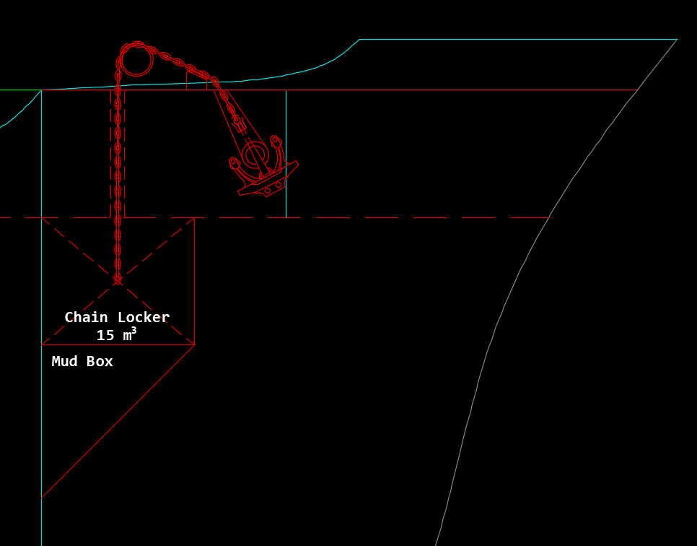

 | STEERING GEAR

Berdasarkan BKI, Luas daun kemudi :
A = ((T x L)/100) / (1 + 25 (B/L)^2)
Dimana :
T = | sarat kapal
L = | panjang kapal
B = | lebar kapal

A = ((T x L)/100) / (1 + 25 (B/L)^2)
 | #REF! | m^2

Luas balansir :
A' = | 23% x A
 | #REF! | m^2

untuk baling-baling tunggal dengan kemudi balansir :
λ = | 1.8
λ = | h / b
 | dimana :
 | h = tinggi kemudi
 | b = lebar kemudi

 | h = λ x b = 1,8 x b
 | A = h x b = 1,8 x b^2
 | b^2 = A / 1,8
 | b^2 = 4.694 / 1,8
 | b^2 = | #REF!
 | b = | #REF! | m
 | maka :
 | h = 1,8 x b
 | #REF! | m
 | x' = A' / h
 | #REF! | m

kapsitas mesin kemudi (power steering gear)
dasarnya adalah gaya dan momen yang bekerja pada mesin tersebut
1. | gaya normal kemudi (Pn)
 | Pn = 1,56 x A x Va^2 x sin α
 | dimana :
 | A = luas daun kemudi (m^2)
 | Va = kecepatan kapal (knot)
 | sin α = 35° | 0.574

 | Pn = 1,56 x A x Va^2 x sin α
 | #REF!

2. | Momen puntir kemudi (Mp)
 | Mp = Pn ( x - a )
 | dimana :
 | x = b ( 0,195 + 0,305 sin 35°) |  | 0.802 | m
 | a = jarak poros kemudi |  | 0.5 | m
 | b = lebar kemudi |  | 1.158 | m

 | Mp = Pn ( x - a )
 | #REF! | kgm

3. | Daya steering gear ( D )
 | D = ( 1,4 x Mp x nrs ) / ( 1000 x sg )
 | dimana :
 | nrs = 1/3 x (35°/30°)
 | 0.389
 | sg = 0,1 s/d 0,35
 | diambil = | 0.3

 | D = ( 1,4 x Mp x nrs ) / (1000 x sg )
 | #REF! | HP

4. | diameter tongkat kemudi (Dt)
 | menurut BKI Volume II 1996 :
 | Dt = 9 x Mp^1/3
 | #REF! | mm

 | D = | 64 | mm
 |  | 57.6 | mm
 |  | 1.1111111111

 |  | 0.7288

